PIU MOBILE ESTOFADOS
TABELA DE PRODUTOS PIU MOBILE

VIGENCIA DESTA TABELA 2024 / 2025

TECIDO A METRO
Produto | C | P | A | Braço | Tec. | FORNECIDO | FX A | FX B | FX C | FX D | FX E | FX F | FX G | FX H | FX I | FX J / N | FX R | FX V | FX KNIT
TECIDO A METRO | 1.00 | 1.40 | 0.00 | 0.00 | 1 |  | 369 | 433 | 514 | 610 | 690 | 786 | 915 | 1,043 | 1,204 | 1,525 | 1,765 | 2,006 | 3,691

ALMOFADAS DECORATIVAS
Produto | C | P | A | Braço | Tec. | FORNECIDO | FX A | FX B | FX C | FX D | FX E | FX F | FX G | FX H | FX I | FX J / N | FX R | FX V | FX KNIT
ALMOFADA DECORATIVA 0,40X0,40 | 0.40 | 0.00 | 0.40 | 0.00 | 1 | 696 | 754 | 776 | 797 | 829 | 851 | 877 | 915 | 952 | 1,000 | 1,091 | 1,166 | 1,236 | 1,728
ALMOFADA DECORATIVA 0,45X0,45 | 0.45 | 0.00 | 0.45 | 0.00 | 1 | 728 | 797 | 813 | 840 | 872 | 899 | 931 | 968 | 1,011 | 1,065 | 1,166 | 1,241 | 1,321 | 1,862
ALMOFADA DECORATIVA 0,50X0,50 | 0.50 | 0.00 | 0.50 | 0.00 | 1 | 760 | 835 | 856 | 883 | 915 | 947 | 979 | 1,022 | 1,070 | 1,124 | 1,236 | 1,321 | 1,407 | 1,996
ALMOFADA DECORATIVA 0,55X0,55 | 0.55 | 0.00 | 0.55 | 0.00 | 2 | 792 | 872 | 893 | 926 | 963 | 990 | 1,027 | 1,075 | 1,124 | 1,188 | 1,311 | 1,402 | 1,493 | 2,129
ALMOFADA DECORATIVA 0,60X0,60 | 0.60 | 0.00 | 0.60 | 0.00 | 2 | 824 | 909 | 936 | 968 | 1,006 | 1,038 | 1,081 | 1,129 | 1,182 | 1,247 | 1,380 | 1,477 | 1,578 | 2,263
ALMOFADA DECORATIVA 0,65X0,65 | 0.65 | 0.00 | 0.65 | 0.00 | 2 | 856 | 947 | 974 | 1,011 | 1,049 | 1,086 | 1,129 | 1,182 | 1,241 | 1,311 | 1,450 | 1,557 | 1,664 | 2,397
ALMOFADA DECORATIVA 0,70X0,70 | 0.70 | 0.00 | 0.70 | 0.00 | 2 | 888 | 984 | 1,011 | 1,049 | 1,097 | 1,134 | 1,177 | 1,236 | 1,300 | 1,375 | 1,525 | 1,637 | 1,749 | 2,536

ALOFI - base (mdf) e pés (aço carbono) com lâmina natural

Produto | C | P | A | Braço | Tec. | FORNECIDO | FX A | FX B | FX C | FX D | FX E | FX F | FX G | FX H | FX I | FX J / N | FX R | FX V | FX KNIT
ALOFI 1B 2,03 2AS | 2.03 | 1.00 | 0.78 | 0.23 | 12 | 30,875 | 32,014 | 32,362 | 32,801 | 33,325 | 33,764 | 34,288 | 34,989 | 35,690 | 36,567 | 38,317 | 39,627 | 40,944 | 50,135
ALOFI 1B 2,23 2AS | 2.23 | 1.00 | 0.78 | 0.23 | 12 | 32,202 | 33,416 | 33,785 | 34,251 | 34,812 | 35,278 | 35,840 | 36,583 | 37,327 | 38,258 | 40,120 | 41,521 | 42,918 | 52,698
ALOFI 1B 2,43 2AS | 2.43 | 1.00 | 0.78 | 0.23 | 13 | 33,577 | 34,861 | 35,251 | 35,749 | 36,343 | 36,835 | 37,429 | 38,215 | 39,007 | 39,997 | 41,971 | 43,453 | 44,935 | 55,303
ALOFI 1B 2,63 2AS | 2.63 | 1.00 | 0.78 | 0.23 | 14 | 35,069 | 36,423 | 36,840 | 37,364 | 37,985 | 38,509 | 39,135 | 39,970 | 40,804 | 41,848 | 43,934 | 45,496 | 47,064 | 58,015
ALOFI 1B 2,83 2AS | 2.83 | 1.00 | 0.78 | 0.23 | 14 | 36,460 | 37,857 | 38,285 | 38,820 | 39,462 | 40,002 | 40,644 | 41,500 | 42,356 | 43,431 | 45,577 | 47,182 | 48,792 | 60,048
ALOFI 1B AV 2,50 2AS | 2.50 | 1.00 | 0.78 | 0.23 | 12 | 32,742 | 33,882 | 34,229 | 34,668 | 35,192 | 35,631 | 36,155 | 36,856 | 37,557 | 38,434 | 40,184 | 41,495 | 42,811 | 52,002
ALOFI 1B AV 2,70 2AS | 2.70 | 1.00 | 0.78 | 0.23 | 13 | 34,085 | 35,294 | 35,668 | 36,134 | 36,690 | 37,156 | 37,718 | 38,461 | 39,210 | 40,141 | 42,003 | 43,399 | 44,796 | 54,581
ALOFI 1B AV 2,90 2AS | 2.90 | 1.00 | 0.78 | 0.23 | 14 | 35,636 | 36,920 | 37,311 | 37,808 | 38,402 | 38,895 | 39,488 | 40,275 | 41,067 | 42,056 | 44,031 | 45,512 | 46,994 | 57,363
ALOFI 1B AV 3,10 2AS | 3.10 | 1.00 | 0.78 | 0.23 | 15 | 36,990 | 38,343 | 38,761 | 39,285 | 39,911 | 40,430 | 41,056 | 41,891 | 42,725 | 43,768 | 45,855 | 47,417 | 48,985 | 59,936
ALOFI 1B AV 3,30 2AS | 3.30 | 1.00 | 0.78 | 0.23 | 15 | 38,322 | 39,718 | 40,146 | 40,681 | 41,323 | 41,864 | 42,506 | 43,362 | 44,218 | 45,293 | 47,438 | 49,043 | 50,654 | 61,910
ALOFI 2B 2,26 2AS | 2.26 | 1.00 | 0.78 | 0.23 | 13 | 32,282 | 33,523 | 33,908 | 34,384 | 34,957 | 35,433 | 36,006 | 36,771 | 37,536 | 38,488 | 40,398 | 41,832 | 43,265 | 53,291
ALOFI 2B 2,46 2AS | 2.46 | 1.00 | 0.78 | 0.23 | 13 | 33,614 | 34,914 | 35,315 | 35,813 | 36,412 | 36,910 | 37,509 | 38,311 | 39,109 | 40,109 | 42,105 | 43,603 | 45,106 | 55,592
ALOFI 2B 2,66 2AS | 2.66 | 1.00 | 0.78 | 0.23 | 14 | 34,968 | 36,337 | 36,760 | 37,284 | 37,915 | 38,440 | 39,071 | 39,916 | 40,756 | 41,810 | 43,913 | 45,491 | 47,069 | 58,122
ALOFI 2B 2,86 2AS | 2.86 | 1.00 | 0.78 | 0.23 | 15 | 36,460 | 37,910 | 38,360 | 38,916 | 39,590 | 40,146 | 40,821 | 41,714 | 42,607 | 43,726 | 45,962 | 47,636 | 49,316 | 61,054
ALOFI 2B 3,06 2AS | 3.06 | 1.00 | 0.78 | 0.23 | 16 | 37,808 | 39,328 | 39,799 | 40,382 | 41,083 | 41,671 | 42,372 | 43,308 | 44,245 | 45,416 | 47,754 | 49,509 | 51,264 | 63,553
ALOFI 2B AV 2,73 2AS | 2.73 | 1.00 | 0.78 | 0.23 | 13 | 34,411 | 35,652 | 36,038 | 36,514 | 37,086 | 37,562 | 38,135 | 38,900 | 39,665 | 40,623 | 42,533 | 43,961 | 45,395 | 55,421
ALOFI 2B AV 2,93 2AS | 2.93 | 1.00 | 0.78 | 0.23 | 14 | 35,738 | 37,033 | 37,434 | 37,932 | 38,531 | 39,034 | 39,633 | 40,430 | 41,232 | 42,228 | 44,228 | 45,726 | 47,224 | 57,710
ALOFI 2B AV 3,13 2AS | 3.13 | 1.00 | 0.78 | 0.23 | 15 | 36,851 | 38,215 | 38,638 | 39,162 | 39,793 | 40,323 | 40,954 | 41,794 | 42,634 | 43,688 | 45,791 | 47,374 | 48,953 | 60,000
ALOFI 2B AV 3,33 2AS | 3.33 | 1.00 | 0.78 | 0.23 | 15 | 38,386 | 39,841 | 40,286 | 40,847 | 41,516 | 42,078 | 42,747 | 43,640 | 44,533 | 45,652 | 47,888 | 49,568 | 51,242 | 62,980
ALOFI 2B AV 3,53 2AS | 3.53 | 1.00 | 0.78 | 0.23 | 16 | 39,820 | 41,339 | 41,805 | 42,393 | 43,094 | 43,677 | 44,384 | 45,320 | 46,256 | 47,422 | 49,766 | 51,521 | 53,275 | 65,564
ALOFI CH 1,13X1,55 1AS | 1.13 | 1.55 | 0.78 | 0.23 | 7 | 31,340 | 32,068 | 32,287 | 32,565 | 32,903 | 33,181 | 33,512 | 33,962 | 34,406 | 34,962 | 36,075 | 36,915 | 37,750 | 43,597
ALOFI CH 1,23X1,55 1AS | 1.23 | 1.55 | 0.78 | 0.23 | 8 | 32,335 | 33,095 | 33,331 | 33,619 | 33,973 | 34,267 | 34,615 | 35,085 | 35,551 | 36,139 | 37,306 | 38,183 | 39,060 | 45,208
ALOFI CH 1,33X1,55 1AS | 1.33 | 1.55 | 0.78 | 0.23 | 8 | 33,143 | 33,951 | 34,197 | 34,508 | 34,882 | 35,192 | 35,567 | 36,064 | 36,562 | 37,183 | 38,424 | 39,360 | 40,291 | 46,818
ALOFI CH AV 1,60X1,55 1AS | 1.60 | 1.55 | 0.78 | 0.23 | 8 | 35,059 | 35,786 | 36,006 | 36,284 | 36,621 | 36,899 | 37,231 | 37,680 | 38,124 | 38,681 | 39,793 | 40,633 | 41,468 | 47,315
ALOFI CH AV 1,70X1,55 1AS | 1.70 | 1.55 | 0.78 | 0.23 | 8 | 35,829 | 36,589 | 36,824 | 37,118 | 37,466 | 37,760 | 38,113 | 38,579 | 39,050 | 39,633 | 40,804 | 41,682 | 42,559 | 48,701
ALOFI CH AV 1,80X1,55 1AS | 1.80 | 1.55 | 0.78 | 0.23 | 9 | 36,648 | 37,455 | 37,707 | 38,017 | 38,386 | 38,697 | 39,071 | 39,569 | 40,066 | 40,687 | 41,933 | 42,864 | 43,795 | 50,322

ARTEMIS

Produto | C | P | A | Braço | Tec. | FORNECIDO | FX A | FX B | FX C | FX D | FX E | FX F | FX G | FX H | FX I | FX J / N | FX R | FX V | FX KNIT
ARTEMIS 1B 2,25 1AS | 2.25 | 1.08 | 0.84 | 0.19 | 11 | 18,024 | 19,073 | 19,399 | 19,800 | 20,287 | 20,694 | 21,175 | 21,823 | 22,470 | 23,278 | 24,899 | 26,113 | 27,322 | 35,818
ARTEMIS 1B 2,45 1AS | 2.45 | 1.08 | 0.84 | 0.19 | 11 | 18,880 | 19,961 | 20,293 | 20,710 | 21,207 | 21,619 | 22,117 | 22,780 | 23,444 | 24,273 | 25,931 | 27,178 | 28,425 | 37,134
ARTEMIS 1B 2,65 1AS | 2.65 | 1.08 | 0.84 | 0.19 | 13 | 19,827 | 20,999 | 21,357 | 21,812 | 22,352 | 22,802 | 23,342 | 24,064 | 24,787 | 25,691 | 27,499 | 28,853 | 30,206 | 39,681
ARTEMIS 2B 2,45 1AS | 2.45 | 1.08 | 0.84 | 0.19 | 12 | 20,416 | 21,603 | 21,972 | 22,427 | 22,978 | 23,438 | 23,984 | 24,717 | 25,450 | 26,365 | 28,200 | 29,569 | 30,944 | 40,558
ARTEMIS 2B 2,65 1AS | 2.65 | 1.08 | 0.84 | 0.19 | 13 | 21,325 | 22,566 | 22,946 | 23,428 | 24,000 | 24,476 | 25,049 | 25,814 | 26,579 | 27,531 | 29,441 | 30,875 | 32,309 | 42,335
ARTEMIS 2B 2,85 1AS | 2.85 | 1.08 | 0.84 | 0.19 | 14 | 22,422 | 23,765 | 24,182 | 24,701 | 25,322 | 25,841 | 26,461 | 27,285 | 28,114 | 29,152 | 31,223 | 32,774 | 34,331 | 45,202
ARTEMIS 2B 3,05 1AS | 3.05 | 1.08 | 0.84 | 0.19 | 16 | 23,390 | 24,856 | 25,306 | 25,873 | 26,547 | 27,114 | 27,788 | 28,692 | 29,596 | 30,725 | 32,977 | 34,673 | 36,364 | 48,209
ARTEMIS 2B 3,25 1AS | 3.25 | 1.08 | 0.84 | 0.19 | 16 | 24,369 | 25,931 | 26,413 | 27,018 | 27,740 | 28,339 | 29,061 | 30,024 | 30,987 | 32,191 | 34,593 | 36,401 | 38,204 | 50,836
ARTEMIS CH 1,35X1,63 1AS | 1.35 | 1.63 | 0.84 | 0.19 | 8 | 16,344 | 17,099 | 17,329 | 17,623 | 17,971 | 18,260 | 18,607 | 19,073 | 19,538 | 20,121 | 21,282 | 22,154 | 23,026 | 29,131
ARTEMIS CH 1,45X1,63 1AS | 1.45 | 1.63 | 0.84 | 0.19 | 8 | 16,976 | 17,783 | 18,030 | 18,340 | 18,714 | 19,025 | 19,399 | 19,897 | 20,394 | 21,015 | 22,261 | 23,192 | 24,123 | 30,650
ARTEMIS CH 1,55X1,63 1AS | 1.55 | 1.63 | 0.84 | 0.19 | 9 | 17,612 | 18,468 | 18,730 | 19,062 | 19,458 | 19,790 | 20,186 | 20,710 | 21,240 | 21,898 | 23,219 | 24,209 | 25,199 | 32,132

AYOLAS - base em mdf com lâmina natural
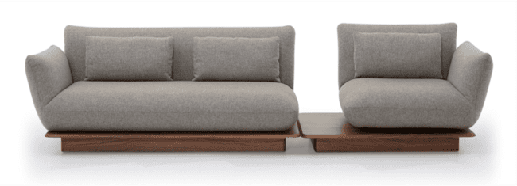
Produto | C | P | A | Braço | Tec. | FORNECIDO | FX A | FX B | FX C | FX D | FX E | FX F | FX G | FX H | FX I | FX J / N | FX R | FX V | FX KNIT
AYOLAS 1B 1,90 1AS | 1.90 | 1.04 | 0.85 | 0.25 | 9 | 22,406 | 23,208 | 23,454 | 23,759 | 24,129 | 24,433 | 24,803 | 25,295 | 25,787 | 26,402 | 27,633 | 28,558 | 29,478 | 35,941
AYOLAS 1B 2,10 1AS | 2.10 | 1.04 | 0.85 | 0.25 | 10 | 23,652 | 24,519 | 24,787 | 25,124 | 25,520 | 25,857 | 26,258 | 26,793 | 27,322 | 27,991 | 29,329 | 30,329 | 31,330 | 38,338
AYOLAS 1B 2,30 1AS | 2.30 | 1.04 | 0.85 | 0.25 | 10 | 24,915 | 25,830 | 26,113 | 26,466 | 26,889 | 27,242 | 27,665 | 28,232 | 28,794 | 29,500 | 30,912 | 31,972 | 33,031 | 40,446
AYOLAS 1B 2,50 1AS | 2.50 | 1.04 | 0.85 | 0.25 | 11 | 26,269 | 27,253 | 27,558 | 27,938 | 28,392 | 28,772 | 29,227 | 29,837 | 30,441 | 31,201 | 32,721 | 33,860 | 35,000 | 42,971
AYOLAS 1B 2,70 1AS | 2.70 | 1.04 | 0.85 | 0.25 | 12 | 27,472 | 28,532 | 28,858 | 29,270 | 29,757 | 30,163 | 30,655 | 31,308 | 31,961 | 32,779 | 34,411 | 35,636 | 36,862 | 45,432
AYOLAS 1B 2,90 1AS | 2.90 | 1.04 | 0.85 | 0.25 | 12 | 28,858 | 29,981 | 30,329 | 30,762 | 31,281 | 31,709 | 32,228 | 32,924 | 33,614 | 34,481 | 36,209 | 37,509 | 38,804 | 47,888
AYOLAS 1B AV30 1,25 1AS (GIRATORIO) | 1.25 | 1.04 | 0.85 | 0.25 | 5 | 18,902 | 19,335 | 19,469 | 19,635 | 19,838 | 20,004 | 20,202 | 20,469 | 20,737 | 21,074 | 21,742 | 22,245 | 22,743 | 26,252
AYOLAS 1B AV30 1,35 1AS (GIRATORIO) | 1.35 | 1.04 | 0.85 | 0.25 | 5 | 19,677 | 20,148 | 20,293 | 20,469 | 20,688 | 20,865 | 21,084 | 21,368 | 21,657 | 22,015 | 22,738 | 23,273 | 23,813 | 27,590
AYOLAS 1B AV30 1,45 1AS (GIRATORIO) | 1.45 | 1.04 | 0.85 | 0.25 | 6 | 20,223 | 20,731 | 20,892 | 21,084 | 21,320 | 21,518 | 21,753 | 22,063 | 22,379 | 22,770 | 23,551 | 24,139 | 24,728 | 28,836

AZEVILLE - pés em aço carbono com pintura

Produto | C | P | A | Braço | Tec. | FORNECIDO | FX A | FX B | FX C | FX D | FX E | FX F | FX G | FX H | FX I | FX J / N | FX R | FX V | FX KNIT
AZEVILLE 1B AV 2,40 2AS | 2.40 | 1.12 | 0.80 | 0.22 | 16 | 19,570 | 21,186 | 21,684 | 22,304 | 23,048 | 23,668 | 24,412 | 25,407 | 26,397 | 27,638 | 30,120 | 31,988 | 33,849 | 46,882
AZEVILLE 1B AV 2,60 2AS | 2.60 | 1.12 | 0.80 | 0.22 | 17 | 20,325 | 22,015 | 22,540 | 23,187 | 23,968 | 24,621 | 25,396 | 26,440 | 27,478 | 28,778 | 31,383 | 33,331 | 35,283 | 48,936
AZEVILLE 1B AV 2,80 2AS | 2.80 | 1.12 | 0.80 | 0.22 | 18 | 21,245 | 23,010 | 23,556 | 24,236 | 25,049 | 25,728 | 26,547 | 27,633 | 28,719 | 30,078 | 32,796 | 34,839 | 36,878 | 51,151
AZEVILLE 1B AV 3,20 3AS | 3.20 | 1.12 | 0.80 | 0.22 | 20 | 22,770 | 24,754 | 25,364 | 26,129 | 27,050 | 27,815 | 28,729 | 29,955 | 31,174 | 32,705 | 35,765 | 38,055 | 40,350 | 56,405
AZEVILLE 1B AV 3,40 3AS | 3.40 | 1.12 | 0.80 | 0.22 | 21 | 23,668 | 25,782 | 26,434 | 27,248 | 28,221 | 29,034 | 30,013 | 31,314 | 32,614 | 34,245 | 37,498 | 39,938 | 42,377 | 59,465
AZEVILLE 1B AV 3,60 3AS | 3.60 | 1.12 | 0.80 | 0.22 | 23 | 24,557 | 26,809 | 27,504 | 28,371 | 29,414 | 30,281 | 31,319 | 32,710 | 34,096 | 35,829 | 39,301 | 41,901 | 44,507 | 62,723
AZEVILLE 2B 2,00 2AS | 2.00 | 1.12 | 0.80 | 0.22 | 15 | 17,997 | 19,479 | 19,934 | 20,501 | 21,186 | 21,758 | 22,443 | 23,353 | 24,262 | 25,402 | 27,681 | 29,393 | 31,100 | 43,062
AZEVILLE 2B 2,20 2AS | 2.20 | 1.12 | 0.80 | 0.22 | 16 | 18,779 | 20,378 | 20,870 | 21,486 | 22,224 | 22,839 | 23,577 | 24,557 | 25,541 | 26,771 | 29,227 | 31,073 | 32,919 | 45,823
AZEVILLE 2B 2,40 2AS | 2.40 | 1.12 | 0.80 | 0.22 | 17 | 19,645 | 21,389 | 21,930 | 22,598 | 23,406 | 24,075 | 24,883 | 25,958 | 27,034 | 28,376 | 31,062 | 33,079 | 35,096 | 49,199
AZEVILLE 2B 2,60 3AS | 2.60 | 1.12 | 0.80 | 0.22 | 18 | 20,528 | 22,400 | 22,978 | 23,701 | 24,567 | 25,289 | 26,156 | 27,312 | 28,467 | 29,912 | 32,796 | 34,962 | 37,129 | 52,286
AZEVILLE 2B 2,80 3AS | 2.80 | 1.12 | 0.80 | 0.22 | 19 | 21,352 | 23,342 | 23,957 | 24,728 | 25,648 | 26,413 | 27,333 | 28,564 | 29,789 | 31,324 | 34,395 | 36,696 | 38,996 | 55,110
AZEVILLE 2B 3,00 3AS | 3.00 | 1.12 | 0.80 | 0.22 | 21 | 22,390 | 24,508 | 25,161 | 25,974 | 26,953 | 27,766 | 28,746 | 30,051 | 31,351 | 32,983 | 36,241 | 38,681 | 41,125 | 58,229

BORA
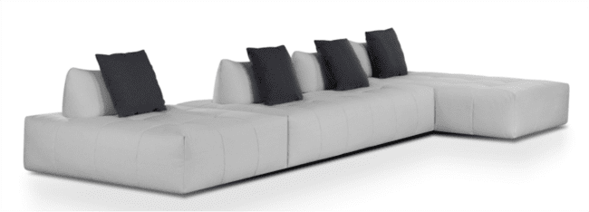
Produto | C | P | A | Braço | Tec. | FORNECIDO | FX A | FX B | FX C | FX D | FX E | FX F | FX G | FX H | FX I | FX J / N | FX R | FX V | FX KNIT
BORA SB 1,12X1,12 | 1.12 | 1.12 | 0.90 | 0.00 | 6 | 13,503 | 13,985 | 14,135 | 14,322 | 14,541 | 14,729 | 14,948 | 15,247 | 15,542 | 15,916 | 16,655 | 17,211 | 17,767 | 21,662
BORA SB 1,12X1,50 | 1.12 | 1.50 | 0.90 | 0.00 | 7 | 14,980 | 15,552 | 15,724 | 15,943 | 16,210 | 16,425 | 16,692 | 17,040 | 17,393 | 17,832 | 18,704 | 19,362 | 20,020 | 24,621
BORA SB 1,12X1,87 | 1.12 | 1.87 | 0.90 | 0.00 | 8 | 16,323 | 16,981 | 17,184 | 17,436 | 17,741 | 17,997 | 18,302 | 18,704 | 19,110 | 19,618 | 20,635 | 21,395 | 22,154 | 27,483
BORA SB 1,12X2,24 | 1.12 | 2.24 | 0.90 | 0.00 | 9 | 17,452 | 18,201 | 18,431 | 18,720 | 19,067 | 19,356 | 19,704 | 20,164 | 20,624 | 21,202 | 22,358 | 23,224 | 24,091 | 30,158
BORA SB 2,24X1,12 | 2.24 | 1.12 | 0.90 | 0.00 | 11 | 18,832 | 19,672 | 19,929 | 20,250 | 20,635 | 20,961 | 21,347 | 21,860 | 22,379 | 23,026 | 24,316 | 25,284 | 26,247 | 33,020
BORA SB 2,24X1,50 | 2.24 | 1.50 | 0.90 | 0.00 | 13 | 21,266 | 22,267 | 22,577 | 22,962 | 23,422 | 23,808 | 24,273 | 24,888 | 25,503 | 26,274 | 27,815 | 28,970 | 30,126 | 38,220
KIT 1ENC/1DEC - BORA | 0.00 | 0.00 | 0.00 | 0.00 | 3 | 3,151 | 3,290 | 3,333 | 3,392 | 3,456 | 3,510 | 3,574 | 3,659 | 3,750 | 3,857 | 4,071 | 4,237 | 4,398 | 5,543
KIT 1ENC/2DEC - BORA | 0.00 | 0.00 | 0.00 | 0.00 | 3.50 | 3,510 | 3,654 | 3,697 | 3,750 | 3,815 | 3,868 | 3,938 | 4,023 | 4,109 | 4,216 | 4,435 | 4,596 | 4,762 | 5,901

CAMILLE - assento retrátil / encosto articulado
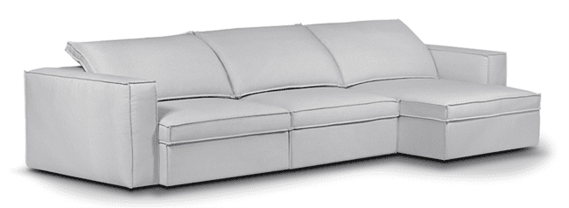
Produto | C | P | A | Braço | Tec. | FORNECIDO | FX A | FX B | FX C | FX D | FX E | FX F | FX G | FX H | FX I | FX J / N | FX R | FX V | FX KNIT
CAMILLE 1B 1,02 | 1.02 | 1.15 | 0.82 | 0.22 | 10 | 15,488 | 16,494 | 16,799 | 17,184 | 17,650 | 18,035 | 18,495 | 19,116 | 19,731 | 20,501 | 22,042 | 23,198 | 24,353 | 32,448
CAMILLE 1B 1,12 | 1.12 | 1.15 | 0.82 | 0.22 | 10 | 16,061 | 17,120 | 17,446 | 17,596 | 18,035 | 18,757 | 19,249 | 19,902 | 20,555 | 21,373 | 23,010 | 24,236 | 25,461 | 34,047
CAMILLE 1B 1,22 | 1.22 | 1.15 | 0.82 | 0.22 | 11 | 16,553 | 17,676 | 18,024 | 18,458 | 18,976 | 19,410 | 19,929 | 20,619 | 21,309 | 22,176 | 23,904 | 25,199 | 26,499 | 35,572
CAMILLE 1B 1,32 | 1.32 | 1.15 | 0.82 | 0.22 | 11 | 17,072 | 18,254 | 18,618 | 19,073 | 19,624 | 20,079 | 20,624 | 21,352 | 22,079 | 22,994 | 24,813 | 26,183 | 27,547 | 37,118
CAMILLE 1B 1,42 | 1.42 | 1.15 | 0.82 | 0.22 | 12 | 17,564 | 18,811 | 19,196 | 19,672 | 20,250 | 20,726 | 21,304 | 22,069 | 22,834 | 23,791 | 25,712 | 27,146 | 28,585 | 38,643
CAMILLE CH 1,02X1,57 | 1.02 | 1.57 | 0.82 | 0.22 | 11 | 16,505 | 17,623 | 17,965 | 18,393 | 18,907 | 19,335 | 19,854 | 20,539 | 21,223 | 22,085 | 23,802 | 25,086 | 26,376 | 35,385
CAMILLE CH 1,12X1,57 | 1.12 | 1.57 | 0.82 | 0.22 | 11 | 17,174 | 18,351 | 18,714 | 19,169 | 19,715 | 20,164 | 20,710 | 21,437 | 22,160 | 23,069 | 24,883 | 26,242 | 27,606 | 37,129
CAMILLE CH 1,22X1,57 | 1.22 | 1.57 | 0.82 | 0.22 | 12 | 17,789 | 19,035 | 19,421 | 19,902 | 20,474 | 20,956 | 21,534 | 22,299 | 23,069 | 24,027 | 25,948 | 27,387 | 28,831 | 38,911
CAMILLE CR 1,50X1,15 | 1.50 | 1.15 | 0.82 | 0.00 | 11 | 15,403 | 16,473 | 16,804 | 17,216 | 17,714 | 18,126 | 18,618 | 19,281 | 19,939 | 20,763 | 22,417 | 23,652 | 24,888 | 33,550
CAMILLE CTO 1,18X1,18 | 1.18 | 1.18 | 0.82 | 0.00 | 11 | 16,023 | 17,200 | 17,559 | 18,008 | 18,211 | 19,003 | 19,544 | 20,266 | 20,988 | 21,892 | 23,701 | 25,054 | 26,408 | 35,888
CAMILLE SB 0,80 | 0.80 | 1.15 | 0.82 | 0.00 | 8 | 14,220 | 15,087 | 15,349 | 15,681 | 16,082 | 16,414 | 16,815 | 17,345 | 17,874 | 18,543 | 19,870 | 20,870 | 21,865 | 28,847
CAMILLE SB 0,90 | 0.90 | 1.15 | 0.82 | 0.00 | 9 | 14,782 | 15,713 | 16,002 | 16,355 | 16,515 | 17,147 | 17,575 | 18,147 | 18,720 | 19,437 | 20,865 | 21,940 | 23,016 | 30,527
CAMILLE SB 1,00 | 1.00 | 1.15 | 0.82 | 0.00 | 10 | 15,296 | 16,280 | 16,585 | 16,960 | 17,420 | 17,794 | 18,249 | 18,859 | 19,463 | 20,223 | 21,742 | 22,877 | 24,016 | 31,977
CAMILLE SB 1,10 | 1.10 | 1.15 | 0.82 | 0.00 | 10 | 15,804 | 16,853 | 17,174 | 17,580 | 18,067 | 18,468 | 18,955 | 19,602 | 20,250 | 21,058 | 22,673 | 23,882 | 25,097 | 33,582
CAMILLE SB 1,20 | 1.20 | 1.15 | 0.82 | 0.00 | 11 | 16,301 | 17,409 | 17,746 | 18,174 | 18,682 | 19,110 | 19,618 | 20,298 | 20,983 | 21,833 | 23,535 | 24,808 | 26,087 | 35,021
ACESSÓRIO CONEXÃO C/ALEXA CAMILLE (1 ASSENTO) | COMPATÍVEL COM ALEXA OPCIONAL |  |  |  |  |  |  |  |  |  |  |  |  |  |  |  |  |  | 2,424
ACESSÓRIO CONEXÃO C/ALEXA CAMILLE (2 ASSENTOS) | COMPATÍVEL COM ALEXA OPCIONAL |  |  |  |  |  |  |  |  |  |  |  |  |  |  |  |  |  | 2,739
ACESSÓRIO CONEXÃO C/ALEXA CAMILLE (3 ASSENTOS) | COMPATÍVEL COM ALEXA OPCIONAL |  |  |  |  |  |  |  |  |  |  |  |  |  |  |  |  |  | 3,055
ACESSÓRIO CONEXÃO C/ALEXA CAMILLE (4 ASSENTOS) | COMPATÍVEL COM ALEXA OPCIONAL |  |  |  |  |  |  |  |  |  |  |  |  |  |  |  |  |  | 3,371
AUTOMACAO TOUCH CAMILLE (1 ASSENTO) | AUTOMAÇÃO OPCIONAL |  |  |  |  |  |  |  |  |  |  |  |  |  |  |  |  |  | 8,614
AUTOMACAO TOUCH CAMILLE (2 ASSENTOS) | AUTOMAÇÃO OPCIONAL |  |  |  |  |  |  |  |  |  |  |  |  |  |  |  |  |  | 14,819
AUTOMACAO TOUCH CAMILLE (3 ASSENTOS) | AUTOMAÇÃO OPCIONAL |  |  |  |  |  |  |  |  |  |  |  |  |  |  |  |  |  | 21,165
AUTOMACAO TOUCH CAMILLE (4 ASSENTOS) | AUTOMAÇÃO OPCIONAL |  |  |  |  |  |  |  |  |  |  |  |  |  |  |  |  |  | 27,510

CAPADOCIA - capa
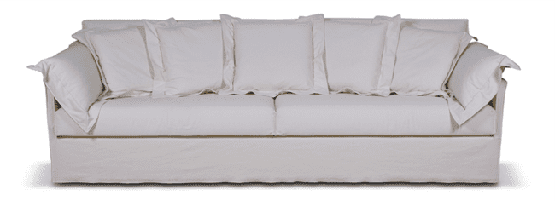
Produto | C | P | A | Braço | Tec. | FORNECIDO | FX A | FX B | FX C | FX D | FX E | FX F | FX G | FX H | FX I | FX J / N | FX R | FX V | FX KNIT
CAPADOCIA 2B 2,00 2AS | 2.00 | 1.03 | 0.87 | 0.04 | 21 | 22,978 | 25,231 | 25,926 | 26,793 | 27,836 | 28,703 | 29,741 | 31,132 | 32,517 | 34,256 | 37,723 | 40,323 | 42,928 | 61,145
CAPADOCIA 2B 2,20 2AS | 2.20 | 1.03 | 0.87 | 0.04 | 22 | 23,909 | 26,274 | 27,001 | 27,911 | 29,002 | 29,912 | 31,003 | 32,458 | 33,914 | 35,733 | 39,371 | 42,099 | 44,828 | 63,932
CAPADOCIA 2B 2,40 2AS | 2.40 | 1.03 | 0.87 | 0.04 | 24 | 25,279 | 27,873 | 28,676 | 29,671 | 30,869 | 31,870 | 33,068 | 34,663 | 36,262 | 38,258 | 42,254 | 45,250 | 48,246 | 69,213
CAPADOCIA 2B 2,60 2AS | 2.60 | 1.03 | 0.87 | 0.04 | 25 | 26,723 | 29,452 | 30,292 | 31,340 | 32,598 | 33,646 | 34,903 | 36,583 | 38,263 | 40,360 | 44,555 | 47,706 | 50,852 | 72,883
CAPADOCIA 2B 2,80 2AS | 2.80 | 1.03 | 0.87 | 0.04 | 27 | 28,061 | 31,019 | 31,934 | 33,074 | 34,443 | 35,583 | 36,947 | 38,771 | 40,596 | 42,875 | 47,438 | 50,857 | 54,276 | 78,212
CAPADOCIA 2B 3,00 2AS | 3.00 | 1.03 | 0.87 | 0.04 | 28 | 29,200 | 32,260 | 33,202 | 34,379 | 35,786 | 36,963 | 38,376 | 40,259 | 42,142 | 44,496 | 49,199 | 52,730 | 56,255 | 80,962

CORK
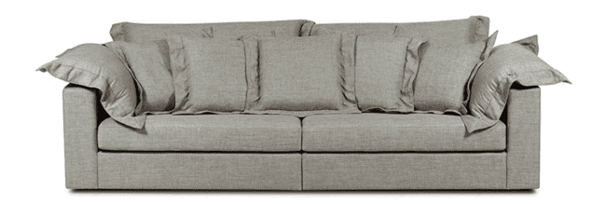
Produto | C | P | A | Braço | Tec. | FORNECIDO | FX A | FX B | FX C | FX D | FX E | FX F | FX G | FX H | FX I | FX J / N | FX R | FX V | FX KNIT
CORK 1B 1,20 | 1.20 | 1.02 | 0.90 | 0.20 | 13 | 13,792 | 15,215 | 15,654 | 16,200 | 16,858 | 17,404 | 18,062 | 18,939 | 19,816 | 20,908 | 23,101 | 24,744 | 26,386 | 37,889
CORK 1B 1,40 | 1.40 | 1.02 | 0.90 | 0.20 | 14 | 14,525 | 16,061 | 16,537 | 17,125 | 17,837 | 18,425 | 19,137 | 20,084 | 21,031 | 22,213 | 24,583 | 26,359 | 28,130 | 40,558
CORK 2B 2,20 | 2.20 | 1.02 | 0.90 | 0.20 | 24 | 20,298 | 22,962 | 23,781 | 24,808 | 26,038 | 27,066 | 28,296 | 29,939 | 31,576 | 33,630 | 37,734 | 40,810 | 43,886 | 65,425
CORK 2B 2,40 | 2.40 | 1.02 | 0.90 | 0.20 | 25 | 21,100 | 23,893 | 24,754 | 25,830 | 27,119 | 28,194 | 29,489 | 31,207 | 32,929 | 35,080 | 39,381 | 42,607 | 45,833 | 68,410
CORK 2B 2,60 | 2.60 | 1.02 | 0.96 | 0.20 | 28 | 22,224 | 25,273 | 26,210 | 27,381 | 28,788 | 29,960 | 31,362 | 33,240 | 35,112 | 37,455 | 42,142 | 45,657 | 49,172 | 73,782
CORK 2B 2,80 | 2.80 | 1.02 | 0.90 | 0.20 | 29 | 23,155 | 26,295 | 27,264 | 28,473 | 29,923 | 31,132 | 32,581 | 34,513 | 36,450 | 38,868 | 43,699 | 47,326 | 50,953 | 76,334
CORK 2B 3,00 | 3.00 | 1.02 | 0.90 | 0.20 | 30 | 23,941 | 27,157 | 28,146 | 29,061 | 30,864 | 32,100 | 33,587 | 35,561 | 37,541 | 40,013 | 44,961 | 48,669 | 52,377 | 78,340
CORK CANTO 1,02X1,02 | 1.02 | 1.02 | 0.90 | 0.00 | 12 | 14,643 | 15,927 | 16,323 | 16,820 | 17,409 | 17,906 | 18,500 | 19,292 | 20,084 | 21,074 | 23,053 | 24,535 | 26,022 | 36,412
CORK CH 1,00X1,60 | 1.00 | 1.60 | 0.90 | 0.20 | 14 | 17,254 | 18,543 | 18,939 | 19,431 | 20,025 | 20,523 | 21,116 | 21,908 | 22,700 | 23,690 | 25,664 | 27,151 | 28,633 | 39,028
CORK PUFF 1,00X0,70 | 1.00 | 0.70 | 0.45 | 0.00 | 4 | 7,132 | 7,426 | 7,517 | 7,629 | 7,768 | 7,881 | 8,020 | 8,202 | 8,383 | 8,608 | 9,063 | 9,405 | 9,748 | 12,134
CORK SB 1,00 | 1.00 | 1.02 | 0.90 | 0.00 | 10 | 12,674 | 13,733 | 14,060 | 14,472 | 14,959 | 15,365 | 15,857 | 16,510 | 17,163 | 17,981 | 19,613 | 20,838 | 22,063 | 30,634
CORK SB 1,20 | 1.20 | 1.02 | 0.90 | 0.00 | 11 | 13,359 | 14,520 | 14,873 | 15,322 | 15,857 | 16,301 | 16,836 | 17,553 | 18,265 | 19,158 | 20,945 | 22,283 | 23,620 | 32,988

CORK - CAPA

Produto | C | P | A | Braço | Tec. | FORNECIDO | FX A | FX B | FX C | FX D | FX E | FX F | FX G | FX H | FX I | FX J / N | FX R | FX V | FX KNIT
CORK 1B 1,20 - CAPA | 1.20 | 1.02 | 0.90 | 0.20 | 13 | 17,532 | 18,955 | 19,394 | 19,945 | 20,603 | 21,149 | 21,807 | 22,684 | 23,556 | 24,653 | 26,846 | 28,489 | 30,131 | 41,634
CORK 1B 1,40 - CAPA | 1.40 | 1.02 | 0.90 | 0.20 | 14 | 18,495 | 20,036 | 20,507 | 21,100 | 21,807 | 22,400 | 23,112 | 24,059 | 25,006 | 26,188 | 28,553 | 30,329 | 32,105 | 44,528
CORK 2B 2,20 - CAPA | 2.20 | 1.02 | 0.90 | 0.20 | 24 | 26,525 | 29,190 | 30,013 | 31,035 | 32,266 | 33,293 | 34,524 | 36,166 | 37,808 | 39,858 | 43,961 | 47,037 | 50,113 | 71,653
CORK 2B 2,40 - CAPA | 2.40 | 1.02 | 0.90 | 0.20 | 25 | 27,585 | 30,383 | 31,244 | 32,319 | 33,609 | 34,684 | 35,973 | 37,696 | 39,413 | 41,564 | 45,866 | 49,092 | 52,318 | 74,900
CORK 2B 2,60 - CAPA | 2.60 | 1.02 | 0.96 | 0.20 | 28 | 29,211 | 32,260 | 33,197 | 34,368 | 35,775 | 36,947 | 38,354 | 40,227 | 42,105 | 44,448 | 49,134 | 52,649 | 56,164 | 80,769
CORK 2B 2,80 - CAPA | 2.80 | 1.02 | 0.90 | 0.20 | 29 | 30,334 | 33,475 | 34,443 | 35,652 | 37,102 | 38,311 | 39,761 | 41,698 | 43,629 | 46,047 | 50,884 | 54,506 | 58,133 | 83,519
CORK 2B 3,00 - CAPA | 3.00 | 1.02 | 0.90 | 0.20 | 30 | 31,265 | 34,481 | 35,471 | 36,706 | 38,188 | 39,424 | 40,911 | 42,886 | 44,865 | 47,337 | 52,286 | 55,993 | 59,701 | 85,664
CORK CANTO 1,02X1,02 - CAPA | 1.02 | 1.02 | 0.90 | 0.00 | 12 | 18,110 | 19,394 | 19,790 | 20,287 | 20,881 | 21,373 | 21,967 | 22,759 | 23,551 | 24,540 | 26,520 | 28,007 | 29,489 | 39,879
CORK CH 1,00X1,60 - CAPA | 1.00 | 1.60 | 0.90 | 0.20 | 14 | 20,924 | 22,208 | 22,604 | 23,101 | 23,695 | 24,187 | 24,781 | 25,573 | 26,365 | 27,355 | 29,334 | 30,821 | 32,303 | 42,693
CORK PUFF 1,00X0,70 - CAPA | 1.00 | 0.70 | 0.45 | 0.00 | 4 | 8,619 | 8,913 | 9,004 | 9,116 | 9,256 | 9,368 | 9,507 | 9,689 | 9,871 | 10,095 | 10,550 | 10,893 | 11,235 | 13,621
CORK SB 1,00 - CAPA | 1.00 | 1.02 | 0.90 | 0.00 | 10 | 15,692 | 16,751 | 17,077 | 17,489 | 17,976 | 18,388 | 18,875 | 19,528 | 20,180 | 20,999 | 22,631 | 23,856 | 25,081 | 33,652
CORK SB 1,20 - CAPA | 1.20 | 1.02 | 0.90 | 0.00 | 11 | 16,574 | 17,735 | 18,088 | 18,538 | 19,073 | 19,517 | 20,052 | 20,769 | 21,480 | 22,374 | 24,155 | 25,498 | 26,836 | 36,203

CURVE

Produto | C | P | A | Braço | Tec. | FORNECIDO | FX A | FX B | FX C | FX D | FX E | FX F | FX G | FX H | FX I | FX J / N | FX R | FX V | FX KNIT
CURVE 1B 2,80X1,40 1AS | 2.80 | 1.40 | 0.85 | 0.15 | 16 | 27,938 | 29,436 | 29,896 | 30,474 | 31,164 | 31,736 | 32,432 | 33,352 | 34,272 | 35,428 | 37,734 | 39,462 | 41,190 | 53,291
CURVE 1B 3,20X1,40 1AS | 3.20 | 1.40 | 0.85 | 0.15 | 19 | 30,704 | 32,496 | 33,047 | 33,732 | 34,561 | 35,246 | 36,075 | 37,172 | 38,274 | 39,654 | 42,404 | 44,469 | 46,534 | 60,985
CURVE 1B 4,00X1,40 1AS | 4.00 | 1.40 | 0.85 | 0.15 | 21 | 35,850 | 38,006 | 38,670 | 39,499 | 40,494 | 41,329 | 42,324 | 43,651 | 44,977 | 46,636 | 49,953 | 52,441 | 54,928 | 72,348

DALOA - base (mdf) e pés (aço carbono) com lâmina natural

Produto | C | P | A | Braço | Tec. | FORNECIDO | FX A | FX B | FX C | FX D | FX E | FX F | FX G | FX H | FX I | FX J / N | FX R | FX V | FX KNIT
DALOA 1B 1,03 1AS | 1.03 | 1.00 | 0.85 | 0.13 | 7 | 20,052 | 20,656 | 20,844 | 21,079 | 21,357 | 21,593 | 21,871 | 22,245 | 22,620 | 23,085 | 24,022 | 24,722 | 25,423 | 30,329
DALOA 1B 1,13 1AS | 1.13 | 1.00 | 0.85 | 0.13 | 8 | 20,667 | 21,309 | 21,507 | 21,753 | 22,053 | 22,299 | 22,593 | 22,989 | 23,385 | 23,877 | 24,867 | 25,610 | 26,349 | 31,544
DALOA 1B 1,23 1AS | 1.23 | 1.00 | 0.85 | 0.13 | 8 | 21,288 | 21,972 | 22,181 | 22,443 | 22,759 | 23,021 | 23,331 | 23,754 | 24,171 | 24,696 | 25,744 | 26,531 | 27,317 | 32,822
DALOA 1B 1,33 1AS | 1.33 | 1.00 | 0.85 | 0.13 | 9 | 21,908 | 22,625 | 22,845 | 23,123 | 23,454 | 23,727 | 24,059 | 24,503 | 24,947 | 25,498 | 26,600 | 27,429 | 28,259 | 34,058
DALOA 1B 1,73 2AS | 1.73 | 1.00 | 0.85 | 0.13 | 10 | 24,401 | 25,300 | 25,573 | 25,921 | 26,338 | 26,680 | 27,098 | 27,649 | 28,205 | 28,895 | 30,281 | 31,319 | 32,357 | 39,622
DALOA 1B 1,93 2AS | 1.93 | 1.00 | 0.85 | 0.13 | 11 | 25,627 | 26,606 | 26,905 | 27,280 | 27,729 | 28,104 | 28,558 | 29,157 | 29,757 | 30,506 | 32,009 | 33,138 | 34,261 | 42,147
DALOA 1B 2,13 2AS | 2.13 | 1.00 | 0.85 | 0.13 | 12 | 26,868 | 27,916 | 28,243 | 28,649 | 29,131 | 29,537 | 30,024 | 30,672 | 31,319 | 32,127 | 33,748 | 34,962 | 36,177 | 44,683
DALOA 1B 2,33 2AS | 2.33 | 1.00 | 0.85 | 0.13 | 13 | 28,109 | 29,243 | 29,591 | 30,030 | 30,548 | 30,987 | 31,511 | 32,207 | 32,903 | 33,775 | 35,519 | 36,824 | 38,135 | 47,283
DALOA 1B 2,53 2AS | 2.53 | 1.00 | 0.85 | 0.13 | 13 | 29,789 | 30,998 | 31,367 | 31,832 | 32,389 | 32,854 | 33,411 | 34,154 | 34,893 | 35,824 | 37,680 | 39,071 | 40,462 | 50,204
DALOA 1B 2,73 2AS | 2.73 | 1.00 | 0.85 | 0.00 | 14 | 31,233 | 32,517 | 32,908 | 33,400 | 33,994 | 34,486 | 35,080 | 35,866 | 36,658 | 37,643 | 39,611 | 41,093 | 42,570 | 52,922
DALOA 1B 2,93 2AS | 2.93 | 1.00 | 0.85 | 0.13 | 14 | 32,426 | 33,780 | 34,197 | 34,716 | 35,342 | 35,861 | 36,487 | 37,316 | 38,151 | 39,189 | 41,270 | 42,832 | 44,389 | 55,314
DALOA 1B AV 1,45 1AS | 1.45 | 1.00 | 0.85 | 0.13 | 8 | 21,892 | 22,502 | 22,689 | 22,919 | 23,203 | 23,438 | 23,717 | 24,091 | 24,466 | 24,931 | 25,867 | 26,568 | 27,269 | 32,175
DALOA 1B AV 1,55 1AS | 1.55 | 1.00 | 0.85 | 0.13 | 8 | 22,631 | 23,273 | 23,470 | 23,717 | 24,016 | 24,262 | 24,557 | 24,952 | 25,348 | 25,846 | 26,830 | 27,574 | 28,318 | 33,507
DALOA 1B AV 1,65 1AS | 1.65 | 1.00 | 0.85 | 0.13 | 9 | 23,251 | 23,936 | 24,145 | 24,407 | 24,722 | 24,985 | 25,300 | 25,717 | 26,135 | 26,659 | 27,708 | 28,494 | 29,281 | 34,786
DALOA 1B AV 1,75 1AS | 1.75 | 1.00 | 0.85 | 0.13 | 10 | 23,872 | 24,589 | 24,808 | 25,086 | 25,418 | 25,691 | 26,022 | 26,466 | 26,905 | 27,462 | 28,564 | 29,393 | 30,222 | 36,022
DALOA 1B AV 2,15 2AS | 2.15 | 1.00 | 0.85 | 0.13 | 11 | 26,306 | 27,205 | 27,478 | 27,825 | 28,243 | 28,585 | 29,002 | 29,553 | 30,110 | 30,800 | 32,186 | 33,224 | 34,261 | 41,527
DALOA 1B AV 2,35 2AS | 2.35 | 1.00 | 0.85 | 0.13 | 13 | 27,397 | 28,376 | 28,676 | 29,050 | 29,500 | 29,874 | 30,329 | 30,928 | 31,528 | 32,277 | 33,780 | 34,909 | 36,032 | 43,918
DALOA 1B AV 2,55 2AS | 2.55 | 1.00 | 0.85 | 0.13 | 14 | 28,719 | 29,773 | 30,099 | 30,500 | 30,987 | 31,394 | 31,881 | 32,528 | 33,175 | 33,983 | 35,604 | 36,819 | 38,033 | 46,540
DALOA 1B AV 2,75 2AS | 2.75 | 1.00 | 0.85 | 0.13 | 15 | 30,083 | 31,212 | 31,565 | 31,998 | 32,523 | 32,956 | 33,480 | 34,176 | 34,877 | 35,749 | 37,487 | 38,798 | 40,104 | 49,257
DALOA 1B AV 2,95 2AS | 2.95 | 1.00 | 0.85 | 0.13 | 15 | 31,763 | 32,967 | 33,341 | 33,801 | 34,358 | 34,823 | 35,380 | 36,123 | 36,867 | 37,792 | 39,649 | 41,040 | 42,431 | 52,173
DALOA 1B AV 3,15 2AS | 3.15 | 1.00 | 0.85 | 0.13 | 16 | 32,999 | 34,283 | 34,673 | 35,171 | 35,759 | 36,252 | 36,845 | 37,632 | 38,424 | 39,408 | 41,377 | 42,859 | 44,335 | 54,688
DALOA 1B AV 3,35 2AS | 3.35 | 1.00 | 0.85 | 0.13 | 16 | 34,310 | 35,663 | 36,080 | 36,599 | 37,220 | 37,744 | 38,365 | 39,199 | 40,029 | 41,072 | 43,153 | 44,710 | 46,272 | 57,191
DALOA 2B 2,06 2AS | 2.06 | 1.00 | 0.85 | 0.13 | 14 | 26,691 | 27,809 | 28,152 | 28,585 | 29,099 | 29,532 | 30,046 | 30,736 | 31,426 | 32,282 | 34,005 | 35,294 | 36,589 | 45,619
DALOA 2B 2,26 2AS | 2.26 | 1.00 | 0.85 | 0.13 | 14 | 27,911 | 29,099 | 29,462 | 29,917 | 30,468 | 30,923 | 31,469 | 32,202 | 32,929 | 33,839 | 35,663 | 37,033 | 38,402 | 47,973
DALOA 2B 2,46 2AS | 2.46 | 1.00 | 0.85 | 0.13 | 14 | 29,163 | 30,431 | 30,821 | 31,308 | 31,891 | 32,378 | 32,961 | 33,742 | 34,518 | 35,492 | 37,439 | 38,900 | 40,360 | 50,584
DALOA 2B 2,66 2AS | 2.66 | 1.00 | 0.85 | 0.13 | 15 | 30,853 | 32,202 | 32,614 | 33,133 | 33,753 | 34,272 | 34,893 | 35,722 | 36,551 | 37,584 | 39,654 | 41,211 | 42,763 | 53,634
DALOA 2B 2,86 2AS | 2.86 | 1.00 | 0.85 | 0.13 | 15 | 32,271 | 33,673 | 34,101 | 34,641 | 35,283 | 35,824 | 36,471 | 37,332 | 38,188 | 39,264 | 41,420 | 43,030 | 44,646 | 55,940
DALOA 2B 3,06 2AS | 3.06 | 1.00 | 0.85 | 0.13 | 16 | 33,502 | 34,978 | 35,433 | 36,006 | 36,685 | 37,252 | 37,932 | 38,841 | 39,751 | 40,885 | 43,158 | 44,860 | 46,566 | 58,492
DALOA 2B AV 2,48 2AS | 2.48 | 1.00 | 0.85 | 0.13 | 13 | 28,548 | 29,666 | 30,008 | 32,357 | 30,955 | 31,388 | 31,902 | 32,592 | 33,282 | 34,138 | 35,861 | 37,150 | 38,445 | 47,476
DALOA 2B AV 2,68 2AS | 2.68 | 1.00 | 0.85 | 0.13 | 14 | 29,773 | 30,960 | 31,324 | 31,779 | 32,325 | 32,785 | 33,331 | 34,058 | 34,791 | 35,701 | 37,525 | 38,895 | 40,259 | 49,835
DALOA 2B AV 2,88 2AS | 2.88 | 1.00 | 0.85 | 0.13 | 14 | 31,142 | 32,405 | 32,796 | 33,282 | 33,866 | 34,352 | 34,936 | 35,717 | 36,498 | 37,471 | 39,419 | 40,879 | 42,340 | 52,564
DALOA 2B AV 3,08 2AS | 3.08 | 1.00 | 0.85 | 0.13 | 15 | 32,822 | 34,170 | 34,582 | 35,101 | 35,722 | 36,241 | 36,862 | 37,691 | 38,520 | 39,553 | 41,623 | 43,180 | 44,731 | 55,603
DALOA 2B AV 3,28 2AS | 3.28 | 1.00 | 0.85 | 0.13 | 15 | 34,128 | 35,524 | 35,952 | 36,492 | 37,140 | 37,675 | 38,322 | 39,183 | 40,039 | 41,115 | 43,271 | 44,881 | 46,497 | 57,791
DALOA 2B AV 3,48 2AS | 3.48 | 1.00 | 0.85 | 0.13 | 16 | 35,385 | 36,862 | 37,316 | 37,883 | 38,563 | 39,135 | 39,815 | 40,724 | 41,634 | 42,768 | 45,036 | 46,743 | 48,444 | 60,369
DALOA CH 1,13X1,55 1AS | 1.13 | 1.55 | 0.85 | 0.13 | 11 | 24,171 | 24,915 | 25,140 | 25,429 | 25,771 | 26,055 | 26,397 | 26,857 | 27,312 | 27,884 | 29,024 | 29,880 | 30,741 | 36,733
DALOA CH AV 1,55X1,55 1AS | 1.55 | 1.55 | 0.85 | 0.13 | 11 | 26,761 | 27,504 | 27,734 | 28,018 | 28,360 | 28,649 | 28,992 | 29,446 | 29,901 | 30,474 | 31,618 | 32,474 | 33,331 | 39,328
DALOA PUFF 1,00X1,00 | 1.00 | 1.00 | 0.45 | 0.00 | 5 | 15,467 | 15,740 | 15,820 | 15,922 | 16,050 | 16,152 | 16,275 | 16,441 | 16,606 | 16,815 | 17,227 | 17,537 | 17,848 | 20,020

DINNA - pés Aluminio polido ou pintura

Produto | C | P | A | Braço | Tec. | FORNECIDO | FX A | FX B | FX C | FX D | FX E | FX F | FX G | FX H | FX I | FX J / N | FX R | FX V | FX KNIT
DINNA 1B 20 1,80 2AS/2ENC | 1.80 | 0.95 | 0.85 | 0.20 | 11 | 17,206 | 18,217 | 18,527 | 18,912 | 19,383 | 19,768 | 20,234 | 20,854 | 21,480 | 22,256 | 23,808 | 24,974 | 26,140 | 34,299
DINNA 1B 20 2,00 2AS/2ENC | 2.00 | 0.95 | 0.85 | 0.20 | 12 | 17,890 | 18,976 | 19,314 | 19,731 | 20,234 | 20,651 | 21,154 | 21,823 | 22,491 | 23,326 | 25,001 | 26,252 | 27,504 | 36,284
DINNA 1B 20 2,20 2AS/2ENC | 2.20 | 0.95 | 0.85 | 0.20 | 12 | 18,581 | 19,747 | 20,105 | 20,549 | 21,090 | 21,539 | 22,074 | 22,791 | 23,508 | 24,401 | 26,194 | 27,542 | 28,885 | 38,290
DINNA 1B 20 2,40 2AS/2ENC | 2.40 | 0.95 | 0.85 | 0.20 | 13 | 19,244 | 20,485 | 20,865 | 21,341 | 21,914 | 22,390 | 22,957 | 23,722 | 24,482 | 25,434 | 27,339 | 28,767 | 30,195 | 40,195
DINNA 1B 20 2,90 3AS/3ENC | 2.90 | 0.95 | 0.85 | 0.20 | 15 | 21,668 | 23,091 | 23,668 | 24,075 | 24,733 | 25,279 | 25,937 | 26,809 | 27,686 | 28,778 | 30,971 | 32,608 | 34,251 | 45,743
DINNA 1B 50 2,30 2AS/2ENC | 2.30 | 0.95 | 0.85 | 0.50 | 12 | 17,885 | 19,009 | 19,356 | 19,784 | 20,303 | 20,737 | 21,256 | 21,951 | 22,641 | 23,508 | 25,236 | 26,536 | 27,831 | 36,915
DINNA 1B 50 3,20 3AS/3ENC | 3.20 | 0.95 | 0.85 | 0.50 | 16 | 21,742 | 23,315 | 23,797 | 24,407 | 25,129 | 25,734 | 26,461 | 27,429 | 28,398 | 29,607 | 32,025 | 33,839 | 35,652 | 48,353
DINNA 2B 20 2,20 2AS/2ENC | 2.20 | 0.95 | 0.85 | 0.20 | 14 | 19,281 | 20,678 | 21,106 | 21,641 | 22,288 | 22,823 | 23,465 | 24,326 | 25,182 | 26,258 | 28,403 | 30,008 | 31,618 | 42,886
DINNA 2B 20 2,60 2AS/2ENC | 2.60 | 0.95 | 0.85 | 0.20 | 15 | 20,159 | 21,625 | 22,079 | 22,641 | 23,321 | 23,882 | 24,562 | 25,466 | 26,370 | 27,499 | 29,757 | 31,447 | 33,143 | 44,999
DINNA 2B 20 3,10 3AS/3ENC | 3.10 | 0.95 | 0.85 | 0.20 | 19 | 23,224 | 25,145 | 25,739 | 26,477 | 27,365 | 28,104 | 28,992 | 30,179 | 31,362 | 32,838 | 35,797 | 38,017 | 40,237 | 55,768
DINNA 2B 50 2,80 2AS/2ENC | 2.80 | 0.95 | 0.85 | 0.50 | 15 | 20,367 | 21,839 | 22,288 | 22,855 | 23,535 | 24,096 | 24,776 | 25,680 | 26,584 | 27,718 | 29,981 | 31,677 | 33,373 | 45,250
DINNA 2B 50 3,70 3AS/3ENC | 3.70 | 0.95 | 0.85 | 0.50 | 19 | 23,064 | 24,904 | 25,471 | 26,183 | 27,034 | 27,740 | 28,590 | 29,725 | 30,859 | 32,277 | 35,112 | 37,241 | 39,365 | 54,249
DINNA PUFF 1,00X0,95 | 1.00 | 0.95 | 0.45 | 0.00 | 5 | 9,560 | 9,930 | 10,047 | 10,192 | 10,363 | 10,507 | 10,679 | 10,909 | 11,133 | 11,422 | 11,995 | 12,423 | 12,856 | 15,863

DONGGUAN

Produto | C | P | A | Braço | Tec. | FORNECIDO | FX A | FX B | FX C | FX D | FX E | FX F | FX G | FX H | FX I | FX J / N | FX R | FX V | FX KNIT
DONGGUAN 1B 2,53 1AS | 2.53 | 1.00 | 0.82 | 0.15 | 17 | 25,054 | 26,814 | 27,355 | 28,034 | 28,847 | 29,521 | 30,334 | 31,415 | 32,501 | 33,855 | 36,562 | 38,595 | 40,623 | 54,837
DONGGUAN 1B 2,73 1AS | 2.73 | 1.00 | 0.82 | 0.15 | 17 | 26,333 | 28,173 | 28,740 | 29,446 | 30,297 | 31,003 | 31,854 | 32,988 | 34,117 | 35,535 | 38,365 | 40,489 | 42,613 | 57,475
DONGGUAN 1B 2,93 1AS | 2.93 | 1.00 | 0.82 | 0.15 | 18 | 27,312 | 29,248 | 29,842 | 30,586 | 31,479 | 32,223 | 33,117 | 34,304 | 35,497 | 36,985 | 39,959 | 42,190 | 44,421 | 60,043
DONGGUAN 2B 2,20 2AS | 2.20 | 1.00 | 0.82 | 0.15 | 14 | 19,704 | 21,149 | 21,598 | 22,154 | 22,823 | 23,380 | 24,043 | 24,936 | 25,824 | 26,937 | 29,168 | 30,837 | 32,507 | 44,196
DONGGUAN 2B 2,40 2AS | 2.40 | 1.00 | 0.82 | 0.15 | 15 | 20,549 | 22,128 | 22,614 | 23,224 | 23,952 | 24,557 | 25,284 | 26,258 | 27,232 | 28,446 | 30,875 | 32,694 | 34,518 | 47,267
DONGGUAN 2B 2,60 2AS | 2.60 | 1.00 | 0.82 | 0.15 | 17 | 21,384 | 23,059 | 23,572 | 24,219 | 24,990 | 25,637 | 26,408 | 27,440 | 28,473 | 29,762 | 32,341 | 34,272 | 36,209 | 49,744
DONGGUAN 2B 2,80 2AS | 2.80 | 1.00 | 0.82 | 0.15 | 17 | 22,310 | 24,054 | 24,589 | 25,257 | 26,060 | 26,729 | 27,531 | 28,606 | 29,676 | 31,014 | 33,694 | 35,701 | 37,707 | 51,767
DONGGUAN 2B 3,00 2AS | 3.00 | 1.00 | 0.82 | 0.15 | 18 | 23,128 | 24,947 | 25,503 | 26,204 | 27,044 | 27,740 | 28,580 | 29,698 | 30,816 | 32,212 | 35,010 | 37,108 | 39,205 | 53,880
DONGGUAN CH 2,20X1,33 1AS | 2.20 | 1.33 | 0.82 | 0.15 | 11 | 20,432 | 21,523 | 21,855 | 22,272 | 22,775 | 23,198 | 23,701 | 24,369 | 25,038 | 25,878 | 27,552 | 28,810 | 30,067 | 38,868

DONNA
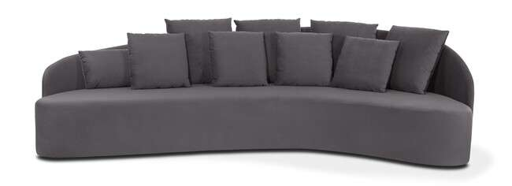
Produto | C | P | A | Braço | Tec. | FORNECIDO | FX A | FX B | FX C | FX D | FX E | FX F | FX G | FX H | FX I | FX J / N | FX R | FX V | FX KNIT
DONNA 3,12 | 3.12 | 1.40 | 0.92 | 0.00 | 19 | 25,514 | 27,403 | 27,980 | 28,708 | 29,575 | 30,302 | 31,169 | 32,330 | 33,491 | 34,941 | 37,841 | 40,018 | 42,195 | 57,422

ELLUS - base aço carbono com lâmina
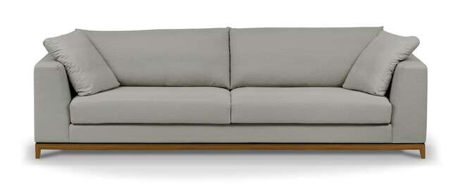
Produto | C | P | A | Braço | Tec. | FORNECIDO | FX A | FX B | FX C | FX D | FX E | FX F | FX G | FX H | FX I | FX J / N | FX R | FX V | FX KNIT
ELLUS 1B 1,77 2AS | 1.77 | 1.00 | 0.82 | 0.23 | 10 | 17,960 | 18,923 | 19,249 | 19,656 | 20,148 | 20,555 | 21,042 | 21,694 | 22,342 | 23,155 | 24,781 | 26,996 | 28,355 | 37,846
ELLUS 1B 1,97 2AS | 1.97 | 1.00 | 0.82 | 0.23 | 11 | 18,682 | 19,822 | 20,175 | 20,614 | 21,143 | 21,582 | 22,112 | 22,812 | 23,519 | 24,396 | 26,156 | 27,472 | 28,794 | 38,022
ELLUS 1B 2,17 2AS | 2.17 | 1.00 | 0.82 | 0.23 | 12 | 19,479 | 20,710 | 21,090 | 21,566 | 22,133 | 22,609 | 23,176 | 23,936 | 24,696 | 25,643 | 27,542 | 28,965 | 30,388 | 40,344
ELLUS 1B 2,37 2AS | 2.37 | 1.00 | 0.82 | 0.23 | 13 | 20,517 | 21,839 | 22,245 | 22,754 | 23,363 | 23,872 | 24,482 | 25,295 | 26,108 | 27,125 | 29,157 | 30,682 | 32,207 | 42,886
ELLUS 1B 2,57 2AS | 2.57 | 1.00 | 0.82 | 0.23 | 14 | 21,347 | 22,759 | 23,192 | 23,738 | 24,391 | 24,936 | 25,589 | 26,456 | 27,328 | 28,414 | 30,591 | 32,223 | 33,855 | 45,277
ELLUS 1B 2,77 2AS | 2.77 | 1.00 | 0.82 | 0.23 | 15 | 22,261 | 23,765 | 24,230 | 24,808 | 25,503 | 26,081 | 26,777 | 27,702 | 28,633 | 29,789 | 32,105 | 33,844 | 35,578 | 47,738
ELLUS 2B 1,80 2AS | 1.80 | 1.00 | 0.82 | 0.23 | 10 | 18,345 | 19,495 | 19,849 | 20,293 | 20,822 | 21,266 | 21,796 | 22,502 | 23,208 | 24,096 | 25,867 | 27,194 | 28,521 | 37,808
ELLUS 2B 2,00 2AS | 2.00 | 1.00 | 0.82 | 0.23 | 11 | 19,158 | 20,400 | 20,779 | 21,261 | 21,833 | 22,310 | 22,882 | 23,642 | 24,407 | 25,359 | 27,269 | 28,703 | 30,131 | 40,146
ELLUS 2B 2,20 2AS | 2.20 | 1.00 | 0.82 | 0.23 | 12 | 19,950 | 21,277 | 21,684 | 22,192 | 22,802 | 23,315 | 23,925 | 24,738 | 25,557 | 26,573 | 28,612 | 30,137 | 31,667 | 42,361
ELLUS 2B 2,40 2AS | 2.40 | 1.00 | 0.82 | 0.23 | 13 | 20,705 | 22,117 | 22,550 | 23,096 | 23,749 | 24,294 | 24,942 | 25,814 | 26,686 | 27,772 | 29,944 | 31,576 | 33,207 | 44,619
ELLUS 2B 2,60 2AS | 2.60 | 1.00 | 0.82 | 0.23 | 14 | 21,791 | 23,299 | 23,765 | 24,343 | 25,038 | 25,621 | 26,317 | 27,242 | 28,173 | 29,329 | 31,651 | 33,389 | 35,133 | 47,310
ELLUS 2B 2,80 2AS | 2.80 | 1.00 | 0.82 | 0.23 | 15 | 22,732 | 24,332 | 24,824 | 25,439 | 26,178 | 26,798 | 27,536 | 28,521 | 29,505 | 30,741 | 33,202 | 35,053 | 36,899 | 49,835
ELLUS 2B 3,00 2AS | 3.00 | 1.00 | 0.82 | 0.23 | 16 | 23,808 | 25,493 | 26,012 | 26,659 | 27,440 | 28,087 | 28,869 | 29,906 | 30,944 | 32,239 | 34,839 | 36,781 | 38,729 | 52,355
ELLUS CH 1,00X1,60 1AS | 1.00 | 1.60 | 0.82 | 0.23 | 10 | 17,264 | 18,137 | 18,404 | 18,741 | 19,142 | 19,479 | 19,886 | 20,421 | 20,961 | 21,630 | 22,978 | 23,984 | 24,995 | 32,052
ELLUS CH 1,20X1,60 1AS | 1.20 | 1.60 | 0.82 | 0.23 | 10 | 18,383 | 19,362 | 19,661 | 20,036 | 20,491 | 20,865 | 21,314 | 21,919 | 22,524 | 23,273 | 24,781 | 25,910 | 27,039 | 34,941
ELLUS PUFF 1,00X1,00 | 1.00 | 1.00 | 0.46 | 0.00 | 4 | 11,096 | 11,412 | 11,508 | 11,631 | 11,781 | 11,898 | 12,048 | 12,241 | 12,439 | 12,685 | 13,172 | 13,536 | 13,905 | 16,467
ELLUS PUFF 1,20X0,60 | 1.20 | 0.60 | 0.46 | 0.00 | 4 | 10,502 | 10,871 | 10,984 | 11,128 | 11,294 | 11,438 | 11,610 | 11,834 | 12,064 | 12,348 | 12,915 | 13,338 | 13,766 | 16,746
ELLUS PUFF 1,20X1,20 | 1.20 | 1.20 | 0.46 | 0.00 | 5 | 12,359 | 12,872 | 13,027 | 13,225 | 13,466 | 13,664 | 13,899 | 14,215 | 14,531 | 14,926 | 15,718 | 16,307 | 16,901 | 21,052
ELLUS PUFF 1,60X0,60 | 1.60 | 0.60 | 0.46 | 0.00 | 5 | 11,497 | 11,968 | 12,118 | 12,294 | 12,514 | 12,696 | 12,915 | 13,204 | 13,493 | 13,856 | 14,579 | 15,124 | 15,665 | 19,469

ENGER - pés em aço carbono com pintura e madeira natural - braços com detalhe em couro natural

Produto | C | P | A | Braço | Tec. | FORNECIDO | FX A | FX B | FX C | FX D | FX E | FX F | FX G | FX H | FX I | FX J / N | FX R | FX V | FX KNIT
ENGER 1B 2,00 2AS | 2.00 | 0.98 | 0.77 | 0.20 | 12 | 21,646 | 22,721 | 23,053 | 23,465 | 23,957 | 24,375 | 24,867 | 25,530 | 26,188 | 27,012 | 28,665 | 29,906 | 31,142 | 39,815
ENGER 1B 2,20 2AS | 2.20 | 0.98 | 0.77 | 0.20 | 13 | 22,347 | 23,524 | 23,882 | 24,332 | 24,878 | 25,327 | 25,867 | 26,590 | 27,312 | 28,216 | 30,019 | 31,372 | 32,726 | 42,206
ENGER 1B 2,40 2AS | 2.40 | 0.98 | 0.77 | 0.20 | 14 | 23,048 | 24,321 | 24,712 | 25,199 | 25,787 | 26,274 | 26,862 | 27,643 | 28,425 | 29,404 | 31,356 | 32,822 | 34,288 | 44,549
ENGER 1B 2,60 2AS | 2.60 | 0.98 | 0.77 | 0.20 | 15 | 23,727 | 25,075 | 25,493 | 26,006 | 26,632 | 27,151 | 27,772 | 28,601 | 29,430 | 30,463 | 32,539 | 34,090 | 35,647 | 46,529
ENGER 1B 2,80 2AS | 2.80 | 0.98 | 0.77 | 0.20 | 16 | 24,787 | 26,236 | 26,686 | 27,242 | 27,916 | 28,473 | 29,147 | 30,040 | 30,934 | 32,052 | 34,288 | 35,963 | 37,643 | 49,381
ENGER 1B AV 2,77 2AS | 2.77 | 0.98 | 0.77 | 0.20 | 14 | 22,422 | 23,540 | 23,882 | 24,310 | 24,829 | 25,257 | 25,776 | 26,461 | 27,151 | 28,013 | 29,735 | 31,025 | 32,314 | 41,350
ENGER 1B AV 2,97 2AS | 2.77 | 0.98 | 0.77 | 0.20 | 14 | 23,064 | 24,268 | 24,642 | 25,102 | 25,664 | 26,124 | 26,686 | 27,424 | 28,168 | 29,099 | 30,955 | 32,351 | 33,742 | 43,496
ENGER 1B AV 3,17 2AS | 3.17 | 0.98 | 0.77 | 0.20 | 15 | 23,759 | 25,059 | 25,461 | 25,964 | 26,563 | 27,060 | 27,665 | 28,462 | 29,264 | 30,265 | 32,266 | 33,769 | 35,267 | 45,780
ENGER 1B AV 3,37 2AS | 3.37 | 0.98 | 0.77 | 0.20 | 15 | 24,621 | 26,006 | 26,434 | 26,964 | 27,606 | 28,141 | 28,778 | 29,634 | 30,484 | 31,549 | 33,684 | 35,283 | 36,883 | 48,080
ENGER 1B AV 3,57 2AS | 3.57 | 0.98 | 0.77 | 0.20 | 16 | 25,471 | 26,943 | 27,397 | 27,964 | 28,644 | 29,211 | 29,890 | 30,795 | 31,704 | 32,833 | 35,101 | 36,797 | 38,499 | 50,392
ENGER 1B AV 3,77 2AS | 3.77 | 0.98 | 0.77 | 0.20 | 16 | 26,424 | 27,970 | 28,441 | 29,040 | 29,751 | 30,345 | 31,057 | 32,009 | 32,956 | 34,144 | 36,524 | 38,306 | 40,088 | 52,564
ENGER 2B 2,20 2AS | 2.20 | 0.98 | 0.77 | 0.20 | 14 | 23,701 | 24,926 | 25,300 | 25,776 | 26,338 | 26,814 | 27,376 | 28,136 | 28,890 | 29,832 | 31,720 | 33,138 | 34,550 | 44,459
ENGER 2B 2,40 2AS | 2.40 | 0.98 | 0.77 | 0.20 | 15 | 24,535 | 25,851 | 26,258 | 26,766 | 27,376 | 27,884 | 28,494 | 29,307 | 30,120 | 31,137 | 33,170 | 34,689 | 36,214 | 46,882
ENGER 2B 2,60 2AS | 2.60 | 0.98 | 0.77 | 0.20 | 15 | 25,418 | 26,820 | 27,253 | 27,793 | 28,441 | 28,981 | 29,628 | 30,490 | 31,356 | 32,432 | 34,593 | 36,214 | 37,830 | 49,167
ENGER 2B 2,80 2AS | 2.80 | 0.98 | 0.77 | 0.20 | 16 | 26,488 | 27,986 | 28,446 | 29,024 | 29,719 | 30,292 | 30,987 | 31,907 | 32,833 | 33,983 | 36,294 | 38,022 | 39,751 | 51,863
ENGER 2B 3,00 2AS | 3.00 | 0.98 | 0.77 | 0.20 | 16 | 27,328 | 28,917 | 29,409 | 30,019 | 30,752 | 31,367 | 32,100 | 33,079 | 34,058 | 35,283 | 37,728 | 39,563 | 41,398 | 54,249

EROS - pés em aço carbono com lâmina natural

Produto | C | P | A | Braço | Tec. | FORNECIDO | FX A | FX B | FX C | FX D | FX E | FX F | FX G | FX H | FX I | FX J / N | FX R | FX V | FX KNIT
EROS 1B 2,05 1AS | 2.05 | 0.95 | 0.80 | 0.15 | 14 | 18,522 | 20,132 | 20,624 | 21,245 | 21,989 | 22,609 | 23,353 | 24,348 | 25,338 | 26,579 | 29,056 | 30,918 | 32,774 | 45,791
EROS 1B 2,25 1AS | 2.25 | 0.95 | 0.80 | 0.15 | 15 | 19,287 | 20,972 | 21,491 | 22,138 | 22,914 | 23,567 | 24,343 | 25,380 | 26,418 | 27,713 | 30,308 | 32,255 | 34,197 | 47,813
EROS 1B 2,45 1AS | 2.45 | 0.95 | 0.80 | 0.15 | 16 | 19,982 | 21,668 | 22,186 | 22,834 | 23,615 | 24,262 | 25,043 | 26,081 | 27,119 | 28,414 | 31,009 | 32,956 | 34,903 | 48,530
EROS 1B 2,65 1AS | 2.65 | 0.95 | 0.80 | 0.15 | 18 | 21,181 | 23,273 | 23,920 | 24,722 | 25,691 | 26,499 | 27,467 | 28,756 | 30,046 | 31,656 | 34,882 | 37,300 | 39,718 | 56,646
EROS 1B 2,85 1AS | 2.85 | 0.95 | 0.80 | 0.15 | 19 | 22,138 | 24,321 | 24,995 | 25,835 | 26,846 | 27,686 | 28,692 | 30,040 | 31,383 | 33,063 | 36,428 | 38,953 | 41,473 | 59,128
EROS 2B 2,20 1AS | 2.20 | 0.95 | 0.80 | 0.15 | 15 | 18,853 | 20,496 | 21,004 | 21,635 | 22,390 | 23,026 | 23,781 | 24,792 | 25,803 | 27,066 | 29,591 | 31,485 | 33,379 | 46,641
EROS 2B 2,40 1AS | 2.40 | 0.95 | 0.80 | 0.15 | 16 | 19,709 | 21,528 | 22,085 | 22,786 | 23,626 | 24,321 | 25,161 | 26,279 | 27,397 | 28,794 | 31,592 | 33,689 | 35,786 | 50,461
EROS 2B 2,60 1AS | 2.60 | 0.95 | 0.80 | 0.15 | 17 | 20,474 | 22,368 | 22,952 | 23,684 | 24,562 | 25,289 | 26,167 | 27,333 | 28,499 | 29,960 | 32,881 | 35,069 | 37,257 | 52,585
EROS 2B 2,80 1AS | 2.80 | 0.95 | 0.80 | 0.15 | 19 | 21,775 | 23,989 | 24,669 | 25,520 | 26,541 | 27,392 | 28,414 | 29,778 | 31,137 | 32,838 | 36,246 | 38,798 | 41,350 | 59,224
EROS 2B 3,00 1AS | 3.00 | 0.95 | 0.80 | 0.15 | 20 | 22,604 | 24,904 | 25,610 | 26,493 | 27,558 | 28,441 | 29,500 | 30,912 | 32,330 | 34,096 | 37,632 | 40,280 | 42,934 | 61,493
EROS CH 1,15X1,60 1AS | 1.15 | 1.60 | 0.80 | 0.15 | 11 | 18,046 | 19,255 | 19,629 | 20,095 | 20,651 | 21,116 | 21,678 | 22,422 | 23,171 | 24,102 | 25,964 | 27,360 | 28,756 | 38,541
EROS CH SB 1,00X1,60 1AS | 1.00 | 1.60 | 0.80 | 0.00 | 10 | 17,452 | 18,479 | 18,800 | 19,196 | 19,667 | 20,063 | 20,539 | 21,175 | 21,807 | 22,598 | 24,182 | 25,370 | 26,563 | 34,877
EROS CH SB 1,30X1,60 1AS | 1.30 | 1.60 | 0.80 | 0.00 | 14 | 18,789 | 19,977 | 20,341 | 20,795 | 21,341 | 21,796 | 22,342 | 23,069 | 23,797 | 24,706 | 26,525 | 27,890 | 29,259 | 38,814
EROS PUFF 1,00X1,00 | 1.00 | 1.00 | 0.44 | 0.00 | 5 | 9,598 | 9,988 | 10,106 | 10,256 | 10,438 | 10,588 | 10,770 | 11,010 | 11,251 | 11,551 | 12,150 | 12,605 | 13,054 | 16,210

FERRARA

Produto | C | P | A | Braço | Tec. | FORNECIDO | FX A | FX B | FX C | FX D | FX E | FX F | FX G | FX H | FX I | FX J / N | FX R | FX V | FX KNIT
FERRARA 1B 1,73X0,95 | 1.73 | 0.75 | 0.71 | 0.33 | 9 | 14,718 | 15,638 | 15,922 | 16,275 | 16,697 | 17,056 | 17,478 | 18,046 | 18,613 | 19,319 | 20,737 | 21,796 | 22,855 | 30,292
FERRARA 1B 2,03X0,95 | 2.03 | 0.95 | 0.71 | 0.33 | 10 | 15,633 | 16,644 | 16,954 | 17,345 | 17,810 | 18,201 | 18,666 | 19,287 | 19,913 | 20,688 | 22,245 | 23,412 | 24,578 | 32,747
FERRARA 1B 2,33X0,95 | 2.33 | 0.95 | 0.71 | 0.33 | 10 | 16,521 | 17,623 | 17,960 | 18,383 | 18,891 | 19,314 | 19,822 | 20,496 | 21,175 | 22,021 | 23,711 | 24,979 | 26,247 | 35,123
FERRARA 2B 2,06X0,95 | 2.06 | 0.95 | 0.71 | 0.33 | 11 | 16,601 | 17,885 | 18,281 | 18,773 | 19,362 | 19,859 | 20,448 | 21,240 | 22,026 | 23,010 | 24,985 | 26,461 | 27,943 | 38,290
FERRARA 2B 2,36X0,95 | 2.36 | 0.95 | 0.71 | 0.33 | 11 | 17,489 | 18,853 | 19,271 | 19,795 | 20,421 | 20,945 | 21,571 | 22,411 | 23,246 | 24,294 | 26,386 | 27,959 | 29,527 | 40,521
FERRARA 2B 2,66X0,95 | 2.66 | 0.95 | 0.71 | 0.33 | 12 | 18,377 | 19,816 | 20,260 | 20,812 | 21,475 | 22,026 | 22,689 | 23,572 | 24,455 | 25,562 | 27,772 | 29,425 | 31,083 | 42,682
FERRARA 2B 3,00X0,95 | 3.00 | 0.95 | 0.71 | 0.33 | 14 | 19,645 | 21,191 | 21,673 | 22,267 | 22,984 | 23,577 | 24,294 | 25,252 | 26,204 | 27,397 | 29,783 | 31,570 | 33,363 | 45,887
FERRARA CH 1,33X1,65 | 1.33 | 1.65 | 0.71 | 0.33 | 8 | 16,173 | 17,120 | 17,409 | 17,773 | 18,206 | 18,570 | 19,009 | 19,586 | 20,170 | 20,897 | 22,347 | 23,438 | 24,530 | 32,159

FERRARA LARGE
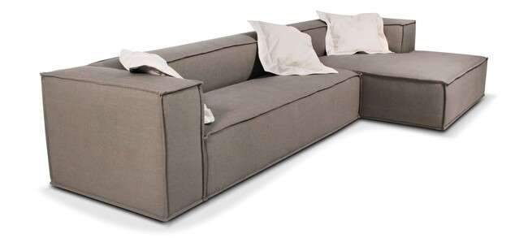
Produto | C | P | A | Braço | Tec. | FORNECIDO | FX A | FX B | FX C | FX D | FX E | FX F | FX G | FX H | FX I | FX J / N | FX R | FX V | FX KNIT
FERRARA LARGE 1B 1,73X0,95 | 1.73 | 1.05 | 0.71 | 0.33 | 9 | 15,317 | 16,398 | 16,729 | 17,147 | 17,644 | 18,062 | 18,559 | 19,223 | 19,891 | 20,721 | 22,384 | 23,631 | 24,878 | 33,609
FERRARA LARGE 1B 2,03X1,05 | 2.03 | 1.05 | 0.71 | 0.33 | 10 | 16,259 | 17,414 | 17,767 | 18,217 | 18,746 | 19,190 | 19,725 | 20,437 | 21,149 | 22,037 | 23,818 | 25,150 | 26,488 | 35,824
FERRARA LARGE 1B 2,33X1,05 | 2.33 | 1.05 | 0.71 | 0.33 | 11 | 17,195 | 18,441 | 18,821 | 19,303 | 19,875 | 20,357 | 20,935 | 21,700 | 22,465 | 23,422 | 25,343 | 26,782 | 28,216 | 38,285
FERRARA LARGE 2B 2,06X1,05 | 2.06 | 1.05 | 0.71 | 0.33 | 11 | 17,083 | 18,399 | 18,800 | 19,303 | 19,913 | 20,416 | 21,020 | 21,833 | 22,641 | 23,647 | 25,669 | 27,183 | 28,703 | 39,306
FERRARA LARGE 2B 2,36X1,05 | 2.36 | 1.05 | 0.71 | 0.33 | 12 | 18,019 | 19,415 | 19,849 | 20,384 | 21,031 | 21,566 | 22,213 | 23,075 | 23,936 | 25,011 | 27,162 | 28,772 | 30,388 | 41,682
FERRARA LARGE 2B 2,66X1,05 | 2.66 | 1.05 | 0.71 | 0.33 | 12 | 18,950 | 20,432 | 20,886 | 21,459 | 22,138 | 22,711 | 23,390 | 24,305 | 25,215 | 26,354 | 28,628 | 30,334 | 32,046 | 43,998
FERRARA LARGE 2B 3,00X1,05 | 3.00 | 1.05 | 0.71 | 0.33 | 14 | 20,271 | 21,871 | 22,363 | 22,978 | 23,722 | 24,337 | 25,075 | 26,060 | 27,044 | 28,280 | 30,741 | 32,592 | 34,438 | 47,374
FERRARA LARGE CH 1,33X1,65 | 1.33 | 1.65 | 0.71 | 0.33 | 8 | 17,264 | 18,217 | 18,511 | 18,875 | 19,314 | 19,677 | 20,116 | 20,705 | 21,288 | 22,021 | 23,481 | 24,578 | 25,675 | 33,352

FILOTES - assento retrátil / encosto articulado
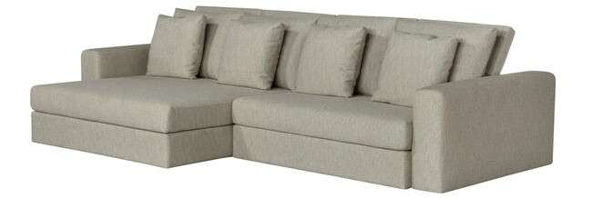
Produto | C | P | A | Braço | Tec. | FORNECIDO | FX A | FX B | FX C | FX D | FX E | FX F | FX G | FX H | FX I | FX J / N | FX R | FX V | FX KNIT
FILOTES 1B 1,20 1AS/1CAT | 1.20 | 1.27 | 0.94 | 0.20 | 11 | 16,542 | 17,687 | 18,040 | 18,479 | 19,009 | 19,447 | 19,977 | 20,678 | 21,384 | 22,261 | 24,022 | 25,343 | 26,664 | 35,904
FILOTES 1B 1,30 1AS/1CAT | 1.30 | 1.27 | 0.94 | 0.20 | 11 | 17,115 | 18,313 | 18,682 | 19,142 | 19,693 | 20,159 | 20,710 | 21,448 | 22,186 | 23,107 | 24,952 | 26,333 | 27,718 | 37,402
FILOTES 1B 1,40 1AS/1CAT | 1.40 | 1.27 | 0.94 | 0.20 | 12 | 17,692 | 18,944 | 19,330 | 19,811 | 20,384 | 20,865 | 21,443 | 22,213 | 22,984 | 23,947 | 25,873 | 27,317 | 28,762 | 38,868
FILOTES 1B 1,50 1AS/1CAT | 1.50 | 1.27 | 0.94 | 0.20 | 13 | 18,276 | 19,586 | 19,988 | 20,491 | 21,095 | 21,598 | 22,203 | 23,010 | 23,813 | 24,824 | 26,836 | 28,350 | 29,858 | 40,435
FILOTES 1B 1,60 1AS/2CAT | 1.60 | 1.27 | 0.94 | 0.20 | 13 | 19,586 | 20,983 | 21,416 | 21,951 | 22,598 | 23,133 | 23,781 | 24,642 | 25,498 | 26,573 | 28,724 | 30,334 | 31,950 | 43,233
FILOTES 1B 1,70 1AS/2CAT | 1.70 | 1.27 | 0.94 | 0.20 | 14 | 20,180 | 21,635 | 22,085 | 22,647 | 23,315 | 23,877 | 24,546 | 25,445 | 26,338 | 27,462 | 29,698 | 31,378 | 33,058 | 44,817
FILOTES 1B 1,80 1AS/2CAT | 1.80 | 1.27 | 0.94 | 0.20 | 14 | 20,774 | 22,288 | 22,754 | 23,337 | 24,038 | 24,621 | 25,322 | 26,252 | 27,183 | 28,350 | 30,682 | 32,432 | 34,181 | 46,417
FILOTES SB 1,00 1AS/1CAT | 1.00 | 1.27 | 0.94 | 0.20 | 10 | 14,793 | 15,815 | 16,130 | 16,526 | 16,997 | 17,393 | 17,864 | 18,495 | 19,126 | 19,918 | 21,491 | 22,673 | 23,856 | 32,132
FILOTES SB 1,10 1AS/1CAT | 1.10 | 1.27 | 0.94 | 0.20 | 10 | 15,338 | 16,419 | 16,751 | 17,163 | 17,660 | 18,072 | 18,570 | 19,233 | 19,897 | 20,726 | 22,384 | 23,626 | 24,867 | 33,571
FILOTES SB 1,20 1AS/1CAT | 1.20 | 1.27 | 0.94 | 0.20 | 11 | 15,895 | 17,029 | 17,377 | 17,810 | 18,334 | 18,768 | 19,292 | 19,988 | 20,683 | 21,555 | 23,294 | 24,599 | 25,910 | 35,048
FILOTES SB 1,30 1AS/1CAT | 1.30 | 1.27 | 0.94 | 0.20 | 11 | 16,446 | 17,628 | 17,992 | 18,447 | 18,993 | 19,453 | 19,998 | 20,726 | 21,454 | 22,363 | 24,187 | 25,552 | 26,921 | 36,487
FILOTES SB 1,40 1AS/2CAT | 1.40 | 1.27 | 0.94 | 0.20 | 12 | 17,585 | 18,853 | 19,249 | 19,736 | 20,325 | 20,812 | 21,400 | 22,181 | 22,962 | 23,941 | 25,894 | 27,360 | 28,826 | 39,087
FILOTES SB 1,50 1AS/2CAT | 1.50 | 1.27 | 0.94 | 0.20 | 13 | 18,142 | 19,469 | 19,875 | 20,389 | 20,999 | 21,507 | 22,122 | 22,935 | 23,754 | 24,771 | 26,809 | 28,339 | 29,869 | 40,574
FILOTES SB 1,60 1AS/2CAT | 1.60 | 1.27 | 0.94 | 0.20 | 13 | 18,827 | 20,212 | 20,640 | 21,175 | 21,812 | 22,347 | 22,989 | 23,840 | 24,696 | 25,760 | 27,895 | 29,495 | 31,094 | 42,286
AUTOMACAO FILOTES 1 ATUADOR | AUTOMAÇÃO OPCIONAL |  |  |  |  |  |  |  |  |  |  |  |  |  |  |  |  |  | 6,811
AUTOMACAO FILOTES 2 ATUADORES | AUTOMAÇÃO OPCIONAL |  |  |  |  |  |  |  |  |  |  |  |  |  |  |  |  |  | 11,626
AUTOMACAO FILOTES 3 ATUADORES | AUTOMAÇÃO OPCIONAL |  |  |  |  |  |  |  |  |  |  |  |  |  |  |  |  |  | 16,446
AUTOMACAO FILOTES 4 ATUADORES | AUTOMAÇÃO OPCIONAL |  |  |  |  |  |  |  |  |  |  |  |  |  |  |  |  |  | 21,309

GAELI

Produto | C | P | A | Braço | Tec. | FORNECIDO | FX A | FX B | FX C | FX D | FX E | FX F | FX G | FX H | FX I | FX J / N | FX R | FX V | FX KNIT
GAELI 1B 1,25 | 1.25 | 1.00 | 0.85 | 0.25 | 9 | 14,766 | 15,456 | 15,670 | 15,932 | 16,253 | 16,515 | 16,836 | 17,259 | 17,687 | 18,217 | 19,276 | 20,073 | 20,870 | 26,445
GAELI 1B 1,35 | 1.35 | 1.00 | 0.85 | 0.25 | 9 | 15,092 | 15,809 | 16,029 | 16,307 | 16,639 | 16,911 | 17,243 | 17,687 | 18,126 | 18,677 | 19,779 | 20,608 | 21,437 | 27,226
GAELI 1B 1,45 | 1.45 | 1.00 | 0.85 | 0.25 | 10 | 15,424 | 16,152 | 16,376 | 16,660 | 16,997 | 17,281 | 17,618 | 18,067 | 18,516 | 19,078 | 20,207 | 21,047 | 21,892 | 27,804
GAELI 1B 1,55 | 1.55 | 1.00 | 0.85 | 0.25 | 10 | 15,922 | 16,724 | 16,970 | 17,281 | 17,650 | 17,960 | 18,329 | 18,821 | 19,319 | 19,934 | 21,170 | 22,096 | 23,021 | 29,500
GAELI 1B 1,65 | 1.65 | 1.00 | 0.85 | 0.25 | 11 | 16,264 | 17,099 | 17,355 | 17,676 | 18,062 | 18,383 | 18,773 | 19,287 | 19,800 | 20,442 | 21,726 | 22,689 | 23,652 | 30,393
GAELI 1B 1,75 | 1.75 | 1.00 | 0.85 | 0.25 | 11 | 16,617 | 17,505 | 17,778 | 18,115 | 18,527 | 18,864 | 19,276 | 19,822 | 20,367 | 21,047 | 22,411 | 23,433 | 24,455 | 31,613
GAELI 2B 2,50 | 2.50 | 1.00 | 0.85 | 0.25 | 13 | 20,014 | 21,256 | 21,641 | 22,117 | 22,695 | 23,171 | 23,743 | 24,508 | 25,279 | 26,231 | 28,146 | 29,580 | 31,019 | 41,067
GAELI 2B 2,70 | 2.70 | 1.00 | 0.85 | 0.25 | 14 | 20,672 | 21,989 | 22,395 | 22,903 | 23,508 | 24,016 | 24,626 | 25,434 | 26,247 | 27,264 | 29,291 | 30,811 | 32,330 | 42,977
GAELI 2B 2,90 | 2.90 | 1.00 | 0.85 | 0.25 | 14 | 21,534 | 22,935 | 23,363 | 23,904 | 24,551 | 25,086 | 25,734 | 26,595 | 27,456 | 28,532 | 30,688 | 32,303 | 33,919 | 45,224
GAELI 2B 3,10 | 3.10 | 1.00 | 0.85 | 0.25 | 15 | 22,186 | 23,668 | 24,123 | 24,696 | 25,375 | 25,948 | 26,627 | 27,542 | 28,451 | 29,591 | 31,865 | 33,571 | 35,283 | 47,235
GAELI CH 1,25X1,70 | 1.25 | 1.70 | 0.85 | 0.25 | 9 | 16,446 | 17,350 | 17,628 | 17,976 | 18,388 | 18,736 | 19,153 | 19,709 | 20,260 | 20,956 | 22,342 | 23,385 | 24,423 | 31,709
GAELI CR SB 2,20 C/ BICO 0,70 | 2.20 | 1.00 | 0.85 | 0.00 | 10 | 16,253 | 17,120 | 17,388 | 17,719 | 18,120 | 18,452 | 18,853 | 19,388 | 19,918 | 20,587 | 21,919 | 22,919 | 23,920 | 30,918
GAELI CR SB 2,40 C/ BICO 0,70 | 2.40 | 1.00 | 0.85 | 0.00 | 11 | 16,981 | 18,003 | 18,313 | 18,709 | 19,180 | 19,570 | 20,041 | 20,667 | 21,298 | 22,079 | 23,652 | 24,829 | 26,006 | 34,240
GAELI CR SB 2,60 C/ BICO 0,70 | 2.60 | 1.00 | 0.85 | 0.00 | 12 | 17,644 | 18,741 | 19,078 | 19,501 | 20,009 | 20,426 | 20,935 | 21,609 | 22,283 | 23,128 | 24,813 | 26,081 | 27,344 | 36,203
GAELI CR SB 2,80 C/ BICO 0,70 | 2.80 | 1.00 | 0.85 | 0.00 | 12 | 18,543 | 19,758 | 20,132 | 20,598 | 21,159 | 21,625 | 22,186 | 22,935 | 23,684 | 24,621 | 26,493 | 27,895 | 29,297 | 39,119
GAELI CR SB 3,00 C/ BICO 0,70 | 3.00 | 1.00 | 0.85 | 0.00 | 13 | 19,190 | 20,469 | 20,865 | 21,357 | 21,946 | 22,438 | 23,032 | 23,818 | 24,605 | 25,589 | 27,558 | 29,034 | 30,511 | 40,842
GAELI CSB 1,00X1,70 | 1.00 | 1.70 | 0.85 | 0.00 | 9 | 14,739 | 15,606 | 15,873 | 16,205 | 16,606 | 16,938 | 17,339 | 17,869 | 18,404 | 19,073 | 20,405 | 21,405 | 22,406 | 29,404
GAELI CSB 1,10X1,70 | 1.10 | 1.70 | 0.85 | 0.00 | 9 | 15,167 | 16,034 | 16,301 | 16,633 | 17,034 | 17,366 | 17,767 | 18,302 | 18,837 | 19,501 | 20,833 | 21,833 | 22,834 | 29,832
GAELI CSB 1,20X1,70 | 1.20 | 1.70 | 0.85 | 0.00 | 9 | 15,643 | 16,564 | 16,847 | 17,200 | 17,623 | 17,976 | 18,399 | 18,960 | 19,528 | 20,234 | 21,646 | 22,705 | 23,765 | 31,174
GAELI CSB 1,30X1,70 | 1.30 | 1.70 | 0.85 | 0.00 | 9 | 16,098 | 17,040 | 17,329 | 17,692 | 18,126 | 18,490 | 18,928 | 19,506 | 20,089 | 20,812 | 22,261 | 23,353 | 24,439 | 32,057
GAELI PUFF 1,40X0,70 1AS/2ALM | 1.40 | 0.70 | 0.85 | 0.00 | 8 | 11,695 | 12,161 | 12,305 | 12,487 | 12,701 | 12,877 | 13,097 | 13,380 | 13,669 | 14,028 | 14,745 | 15,280 | 15,820 | 19,586
GAELI PUFF 1,60X0,70 1AS/2ALM | 1.60 | 0.70 | 0.85 | 0.00 | 9 | 12,342 | 12,872 | 13,038 | 13,241 | 13,482 | 13,691 | 13,931 | 14,258 | 14,584 | 14,996 | 15,809 | 16,425 | 17,034 | 21,320
GAELI PUFF 1,80X0,70 1AS/2ALM | 1.80 | 0.70 | 0.85 | 0.00 | 9 | 12,829 | 13,423 | 13,605 | 13,835 | 14,108 | 14,338 | 14,611 | 14,975 | 15,344 | 15,799 | 16,713 | 17,398 | 18,083 | 22,882
GAELI PUFF 2,00X0,70 1AS/2ALM | 2.00 | 0.70 | 0.85 | 0.00 | 10 | 13,359 | 14,017 | 14,220 | 14,472 | 14,777 | 15,028 | 15,333 | 15,740 | 16,146 | 16,649 | 17,666 | 18,425 | 19,185 | 24,503
GAELI PUFF 2,20X0,70 1AS/2ALM | 2.20 | 0.70 | 0.85 | 0.00 | 10 | 13,846 | 14,568 | 14,787 | 15,066 | 15,397 | 15,675 | 16,013 | 16,457 | 16,901 | 17,452 | 18,565 | 19,399 | 20,228 | 26,060
GAELI PUFF 2,40X0,70 1AS/2ALM | 2.40 | 0.70 | 0.85 | 0.00 | 11 | 14,349 | 15,135 | 15,381 | 15,681 | 16,045 | 16,344 | 16,708 | 17,195 | 17,676 | 18,281 | 19,490 | 20,400 | 21,304 | 27,654
GAELI PUFF 2,60X0,70 1AS/3ALM | 2.60 | 0.70 | 0.85 | 0.00 | 11 | 14,873 | 15,761 | 16,039 | 16,382 | 16,794 | 17,136 | 17,548 | 18,094 | 18,645 | 19,330 | 20,699 | 21,726 | 22,754 | 29,949
GAELI PUFF 2,80X0,70 1AS/3ALM | 2.80 | 0.70 | 0.85 | 0.00 | 12 | 15,563 | 16,521 | 16,815 | 17,184 | 17,628 | 17,997 | 18,441 | 19,030 | 19,618 | 20,357 | 21,833 | 22,941 | 24,048 | 31,795
GAELI PUFF 3,00X0,70 1AS/3ALM | 3.00 | 0.70 | 0.85 | 0.00 | 12 | 15,975 | 17,002 | 17,318 | 17,714 | 18,190 | 18,586 | 19,057 | 19,688 | 20,325 | 21,111 | 22,695 | 23,877 | 25,065 | 33,363
GAELI PUFF 3,20X0,70 1AS/3ALM | 3.20 | 0.70 | 0.85 | 0.00 | 12 | 16,515 | 17,612 | 17,949 | 18,372 | 18,875 | 19,297 | 19,806 | 20,480 | 21,154 | 21,994 | 23,679 | 24,942 | 26,210 | 35,053
GAELI SB 1,40 | 1.40 | 1.00 | 0.85 | 0.25 | 8 | 13,744 | 14,461 | 14,680 | 14,959 | 15,290 | 15,563 | 15,895 | 16,339 | 16,783 | 17,334 | 18,436 | 19,265 | 20,095 | 25,894
GAELI SB 1,60 | 1.60 | 1.00 | 0.85 | 0.25 | 9 | 14,552 | 15,338 | 15,579 | 15,884 | 16,248 | 16,548 | 16,911 | 17,398 | 17,880 | 18,484 | 19,693 | 20,603 | 21,507 | 27,857
GAELI SB 1,80 | 1.80 | 1.00 | 0.85 | 0.25 | 9 | 15,237 | 16,098 | 16,366 | 16,697 | 17,093 | 17,425 | 17,821 | 18,356 | 18,886 | 19,549 | 20,870 | 21,865 | 22,861 | 29,821
GAELI SB 2,00 | 2.00 | 1.00 | 0.85 | 0.25 | 10 | 16,082 | 17,029 | 17,323 | 17,692 | 18,131 | 18,495 | 18,934 | 19,517 | 20,105 | 20,833 | 22,299 | 23,396 | 24,492 | 32,170
GAELI SB 2,20 | 2.20 | 1.00 | 0.85 | 0.25 | 11 | 16,762 | 17,773 | 18,083 | 18,474 | 18,944 | 19,335 | 19,800 | 20,426 | 21,047 | 21,828 | 23,390 | 24,557 | 25,728 | 33,919
GAELI SB 2,40 | 2.40 | 1.00 | 0.85 | 0.25 | 12 | 17,462 | 18,554 | 18,896 | 19,314 | 19,822 | 20,244 | 20,747 | 21,427 | 22,101 | 22,941 | 24,631 | 25,894 | 27,162 | 36,016
ACESSORIO GAELI BANDEJA LAMINADA | ACESSÓRIO OPCIONAL |  |  |  |  |  |  |  |  |  |  |  |  |  |  |  |  |  | 2,943

GAELI LARGE
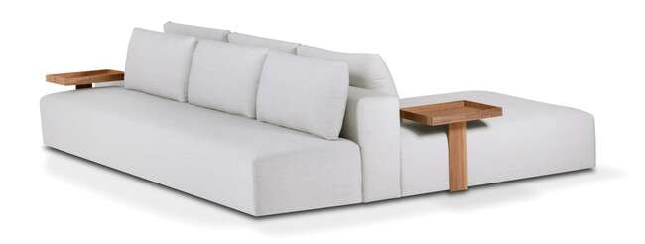
Produto | C | P | A | Braço | Tec. | FORNECIDO | FX A | FX B | FX C | FX D | FX E | FX F | FX G | FX H | FX I | FX J / N | FX R | FX V | FX KNIT
GAELI LARGE 1B 1,25X1,10 | 1.25 | 1.10 | 0.85 | 0.25 | 9 | 14,226 | 14,937 | 15,162 | 15,435 | 15,766 | 16,039 | 16,371 | 16,810 | 17,254 | 17,805 | 18,902 | 19,731 | 20,555 | 26,333
GAELI LARGE 1B 1,35X1,10 | 1.35 | 1.10 | 0.85 | 0.25 | 9 | 14,557 | 15,312 | 15,542 | 15,831 | 16,178 | 16,467 | 16,815 | 17,281 | 17,741 | 18,318 | 19,479 | 20,346 | 21,213 | 27,290
GAELI LARGE 1B 1,45X1,10 | 1.45 | 1.10 | 0.85 | 0.25 | 10 | 15,039 | 15,980 | 16,269 | 16,633 | 17,067 | 17,425 | 17,858 | 18,436 | 19,019 | 19,742 | 21,186 | 22,267 | 23,353 | 30,944
GAELI LARGE 1B 1,55X1,10 | 1.55 | 1.10 | 0.85 | 0.25 | 10 | 15,419 | 16,253 | 16,505 | 16,826 | 17,211 | 17,532 | 17,917 | 18,425 | 18,939 | 19,581 | 20,860 | 21,823 | 22,780 | 29,505
GAELI LARGE 1B 1,65X1,10 | 1.65 | 1.10 | 0.85 | 0.25 | 11 | 15,777 | 16,655 | 16,922 | 17,259 | 17,666 | 17,997 | 18,404 | 18,944 | 19,479 | 20,153 | 21,502 | 22,513 | 23,519 | 30,586
GAELI LARGE 1B 1,75X1,10 | 1.75 | 1.10 | 0.85 | 0.25 | 11 | 16,120 | 17,018 | 17,297 | 17,644 | 18,056 | 18,404 | 18,821 | 19,372 | 19,929 | 20,624 | 22,010 | 23,048 | 24,086 | 31,362
GAELI LARGE 2B 2,50X1,10 | 2.50 | 1.10 | 0.85 | 0.25 | 13 | 20,646 | 21,962 | 22,363 | 22,871 | 23,476 | 23,984 | 24,589 | 25,396 | 26,204 | 27,215 | 29,238 | 30,757 | 32,271 | 42,891
GAELI LARGE 2B 2,70X1,10 | 2.70 | 1.10 | 0.85 | 0.25 | 14 | 21,330 | 22,721 | 23,149 | 23,684 | 24,326 | 24,861 | 25,503 | 26,359 | 27,215 | 28,285 | 30,425 | 32,030 | 33,635 | 44,870
GAELI LARGE 2B 2,90X1,10 | 2.90 | 1.10 | 0.85 | 0.25 | 14 | 22,208 | 23,668 | 24,123 | 24,685 | 25,359 | 25,921 | 26,595 | 27,494 | 29,762 | 29,516 | 31,768 | 33,454 | 35,139 | 46,946
GAELI LARGE 2B 3,10X1,10 | 3.10 | 1.10 | 0.85 | 0.25 | 15 | 22,903 | 24,466 | 24,942 | 25,546 | 26,263 | 26,868 | 27,585 | 28,548 | 29,511 | 30,709 | 33,111 | 34,914 | 36,717 | 49,327
GAELI CR SB 2,20x1,10 C/ BICO 0,70 | 2.20 | 1.10 | 0.85 | 0.00 | 10 | 16,820 | 17,773 | 18,067 | 18,431 | 18,875 | 19,239 | 19,677 | 20,266 | 20,854 | 21,587 | 23,053 | 24,150 | 25,252 | 32,951
GAELI CR SB 2,40x1,10 C/ BICO 0,70 | 2.40 | 1.10 | 0.85 | 0.00 | 11 | 17,516 | 18,548 | 18,869 | 19,265 | 19,747 | 20,143 | 20,619 | 21,261 | 21,898 | 22,695 | 24,289 | 25,482 | 26,675 | 35,043
GAELI CR SB 2,60x1,10 C/ BICO 0,70 | 2.60 | 1.10 | 0.85 | 0.00 | 12 | 18,217 | 19,340 | 19,688 | 20,116 | 20,635 | 21,068 | 21,587 | 22,277 | 22,968 | 23,834 | 25,562 | 26,857 | 28,157 | 37,231
GAELI CR SB 2,80x1,10 C/ BICO 0,70 | 2.80 | 1.10 | 0.85 | 0.00 | 13 | 19,126 | 20,351 | 20,726 | 21,197 | 21,764 | 22,235 | 22,802 | 23,556 | 24,305 | 25,247 | 27,135 | 28,548 | 29,960 | 39,847
GAELI CR SB 3,00x1,10 C/ BICO 0,70 | 3.00 | 1.10 | 0.85 | 0.00 | 14 | 19,822 | 21,133 | 21,534 | 22,037 | 22,636 | 23,139 | 23,743 | 24,546 | 25,348 | 26,354 | 28,366 | 29,869 | 31,378 | 41,928
GAELI LARGE PUFF 1,40X0,80 1AS/2ALM | 1.40 | 0.80 | 0.85 | 0.00 | 8 | 13,354 | 13,985 | 14,183 | 14,424 | 14,712 | 14,959 | 15,247 | 15,638 | 16,029 | 16,515 | 17,484 | 18,211 | 18,944 | 24,043
GAELI LARGE PUFF 1,60X0,80 1AS/2ALM | 1.60 | 0.80 | 0.85 | 0.00 | 9 | 13,883 | 14,568 | 14,777 | 15,039 | 15,354 | 15,617 | 15,932 | 16,350 | 16,772 | 17,297 | 18,345 | 19,137 | 19,923 | 25,439
GAELI LARGE PUFF 1,80X0,80 1AS/2ALM | 1.80 | 0.80 | 0.85 | 0.00 | 9 | 14,258 | 14,991 | 15,221 | 15,499 | 15,841 | 16,120 | 16,462 | 16,911 | 17,366 | 17,928 | 19,057 | 19,902 | 20,753 | 26,680
GAELI LARGE PUFF 2,00X0,80 1AS/2ALM | 2.00 | 0.80 | 0.85 | 0.00 | 10 | 14,680 | 15,467 | 15,708 | 16,007 | 16,371 | 16,671 | 17,034 | 17,516 | 18,003 | 18,602 | 19,811 | 20,721 | 21,625 | 27,964
GAELI LARGE PUFF 2,20X0,80 1AS/2ALM | 2.20 | 0.80 | 0.85 | 0.00 | 10 | 15,066 | 15,900 | 16,157 | 16,478 | 16,863 | 17,184 | 17,569 | 18,088 | 18,602 | 19,244 | 20,533 | 21,496 | 22,459 | 29,216
GAELI LARGE PUFF 2,40X0,80 1AS/2ALM | 2.40 | 0.80 | 0.85 | 0.00 | 11 | 15,472 | 16,355 | 16,628 | 16,970 | 17,382 | 17,725 | 18,131 | 18,677 | 19,223 | 19,907 | 21,272 | 22,293 | 23,321 | 30,484
GAELI LARGE PUFF 2,60X0,80 1AS/3ALM | 2.60 | 0.80 | 0.85 | 0.00 | 11 | 15,836 | 16,746 | 17,024 | 17,371 | 17,789 | 18,142 | 18,559 | 19,121 | 19,677 | 20,378 | 21,775 | 22,818 | 23,866 | 31,201
GAELI LARGE PUFF 2,80X0,80 1AS/3ALM | 2.80 | 0.80 | 0.85 | 0.00 | 12 | 16,441 | 17,414 | 17,714 | 18,088 | 18,538 | 18,912 | 19,367 | 19,966 | 20,565 | 21,314 | 22,812 | 23,941 | 25,065 | 32,940
GAELI LARGE PUFF 3,00X0,80 1AS/3ALM | 3.00 | 0.80 | 0.85 | 0.00 | 12 | 16,756 | 17,799 | 18,120 | 18,522 | 19,003 | 19,404 | 19,886 | 20,528 | 21,170 | 21,972 | 23,577 | 24,781 | 25,985 | 34,406
GAELI LARGE PUFF 3,20X0,80 1AS/3ALM | 3.20 | 0.80 | 0.85 | 0.00 | 12 | 17,243 | 18,356 | 18,698 | 19,126 | 19,640 | 20,068 | 20,581 | 21,261 | 21,946 | 22,802 | 24,514 | 25,798 | 27,082 | 36,070
GAELI LARGE SB 1,40X1,10 | 1.40 | 1.10 | 0.85 | 0.25 | 8 | 14,006 | 14,729 | 14,948 | 15,226 | 15,558 | 15,831 | 16,168 | 16,606 | 17,050 | 17,602 | 18,709 | 19,538 | 20,373 | 26,183
GAELI LARGE SB 1,60X1,10 | 1.60 | 1.10 | 0.85 | 0.25 | 9 | 14,857 | 15,665 | 15,916 | 16,227 | 16,601 | 16,911 | 17,286 | 17,783 | 18,281 | 18,902 | 20,148 | 21,084 | 22,015 | 28,553
GAELI LARGE SB 1,80X1,10 | 1.80 | 1.10 | 0.85 | 0.25 | 9 | 15,563 | 16,435 | 16,708 | 17,045 | 17,446 | 17,783 | 18,190 | 18,725 | 19,265 | 19,939 | 21,282 | 22,293 | 23,305 | 30,372
GAELI LARGE SB 2,00X1,10 | 2.00 | 1.10 | 0.85 | 0.25 | 10 | 16,425 | 17,377 | 17,671 | 18,035 | 18,474 | 18,843 | 19,281 | 19,870 | 20,453 | 21,186 | 22,652 | 23,754 | 24,851 | 32,549
GAELI LARGE SB 2,20X1,10 | 2.20 | 1.10 | 0.85 | 0.25 | 11 | 17,270 | 18,308 | 18,629 | 19,030 | 19,506 | 19,907 | 20,389 | 21,026 | 21,668 | 22,465 | 24,064 | 25,263 | 26,466 | 34,861
GAELI LARGE SB 2,40X1,10 | 2.40 | 1.10 | 0.85 | 0.25 | 12 | 17,858 | 18,960 | 19,303 | 19,725 | 20,234 | 20,656 | 21,170 | 21,844 | 22,524 | 23,374 | 25,070 | 26,343 | 27,617 | 36,519
ACESSORIO GAELI BANDEJA LAMINADA | ACESSÓRIO OPCIONAL |  |  |  |  |  |  |  |  |  |  |  |  |  |  |  |  |  | 2,943

GUSTAV - pés em aço carbono com pintura
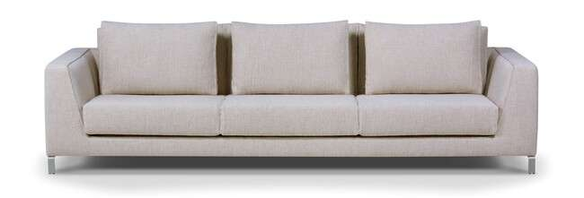
Produto | C | P | A | Braço | Tec. | FORNECIDO | FX A | FX B | FX C | FX D | FX E | FX F | FX G | FX H | FX I | FX J / N | FX R | FX V | FX KNIT
GUSTAV 2B 2,00 | 2.00 | 1.12 | 0.80 | 0.22 | 14 | 18,795 | 20,373 | 20,860 | 21,464 | 22,197 | 22,802 | 23,529 | 24,503 | 25,471 | 26,686 | 29,115 | 30,939 | 32,758 | 45,512
GUSTAV 2B 2,20 | 2.20 | 1.12 | 0.80 | 0.22 | 15 | 19,699 | 21,421 | 21,951 | 22,609 | 23,406 | 24,070 | 24,861 | 25,921 | 26,980 | 28,301 | 30,950 | 32,935 | 34,925 | 48,824
GUSTAV 2B 2,40 | 2.40 | 1.12 | 0.80 | 0.22 | 16 | 20,592 | 22,433 | 23,005 | 23,711 | 24,562 | 25,273 | 26,124 | 27,258 | 28,398 | 29,816 | 32,656 | 34,786 | 36,915 | 51,815
GUSTAV 2B 2,60 | 2.60 | 1.12 | 0.80 | 0.22 | 17 | 21,571 | 23,620 | 24,252 | 25,038 | 25,980 | 26,771 | 27,713 | 28,976 | 30,233 | 31,806 | 34,957 | 37,322 | 39,681 | 56,218
GUSTAV 2B 2,80 | 2.80 | 1.12 | 0.80 | 0.22 | 18 | 22,679 | 24,845 | 25,514 | 26,349 | 27,349 | 28,184 | 29,184 | 30,516 | 31,854 | 33,523 | 36,856 | 39,360 | 41,864 | 59,380
GUSTAV 2B 3,00 | 3.00 | 1.12 | 0.80 | 0.22 | 19 | 23,674 | 25,985 | 26,691 | 27,579 | 28,644 | 29,532 | 30,597 | 32,014 | 33,432 | 35,208 | 38,755 | 41,420 | 44,079 | 62,707

HEMERA

Produto | C | P | A | Braço | Tec. | FORNECIDO | FX A | FX B | FX C | FX D | FX E | FX F | FX G | FX H | FX I | FX J / N | FX R | FX V | FX KNIT
HEMERA 2B 2,40 1AS | 2.40 | 1.22 | 0.90 | 0.32 | 14 | 21,261 | 22,705 | 23,149 | 23,706 | 24,369 | 24,926 | 25,594 | 26,483 | 27,371 | 28,483 | 30,704 | 32,373 | 34,042 | 45,710
HEMERA 2B 2,60 1AS | 2.60 | 1.22 | 0.90 | 0.32 | 16 | 22,486 | 24,027 | 24,498 | 25,086 | 25,798 | 26,386 | 27,098 | 28,039 | 28,986 | 30,169 | 32,533 | 34,304 | 36,075 | 48,482
HEMERA 2B 2,80 1AS | 2.80 | 1.22 | 0.90 | 0.32 | 16 | 23,861 | 25,482 | 25,980 | 26,600 | 27,344 | 27,970 | 28,713 | 29,709 | 30,704 | 31,950 | 34,438 | 36,305 | 38,172 | 51,237
HEMERA 2B 3,00 1AS | 3.00 | 1.22 | 0.90 | 0.32 | 18 | 25,097 | 26,804 | 27,333 | 27,991 | 28,778 | 29,436 | 30,227 | 31,276 | 32,330 | 33,646 | 36,278 | 38,247 | 40,221 | 54,035

HIPNOS

Produto | C | P | A | Braço | Tec. | FORNECIDO | FX A | FX B | FX C | FX D | FX E | FX F | FX G | FX H | FX I | FX J / N | FX R | FX V | FX KNIT
HIPNOS 2B 2,15 2AS | 2.15 | 1.00 | 0.79 | 0.25 | 13 | 17,511 | 18,779 | 19,164 | 19,656 | 20,239 | 20,726 | 21,309 | 22,090 | 22,871 | 23,845 | 25,792 | 27,258 | 28,719 | 38,953
HIPNOS 2B 2,35 2AS | 2.35 | 1.00 | 0.79 | 0.25 | 14 | 18,270 | 19,618 | 20,030 | 20,544 | 21,165 | 21,684 | 22,304 | 23,128 | 23,957 | 24,990 | 27,060 | 28,606 | 30,158 | 41,013
HIPNOS 2B 2,55 2AS | 2.55 | 1.00 | 0.79 | 0.25 | 15 | 19,190 | 20,614 | 21,047 | 21,598 | 22,251 | 22,796 | 23,454 | 24,326 | 25,204 | 26,295 | 28,478 | 30,120 | 31,758 | 43,228
HIPNOS 2B 2,75 2AS | 2.75 | 1.00 | 0.79 | 0.25 | 15 | 20,212 | 21,710 | 22,170 | 22,748 | 23,438 | 24,011 | 24,706 | 25,627 | 26,547 | 27,697 | 30,003 | 31,731 | 33,454 | 45,550
HIPNOS 2B 2,95 2AS | 2.95 | 1.00 | 0.79 | 0.25 | 16 | 21,138 | 22,711 | 23,198 | 23,802 | 24,524 | 25,134 | 25,857 | 26,825 | 27,793 | 29,008 | 31,426 | 33,245 | 35,059 | 47,770
HIPNOS 2B 3,15 2AS | 3.15 | 1.00 | 0.79 | 0.25 | 17 | 22,047 | 23,695 | 24,203 | 24,840 | 25,600 | 26,236 | 26,996 | 28,013 | 29,029 | 30,297 | 32,838 | 34,743 | 36,648 | 49,980

KENT - base em madeira com pintura
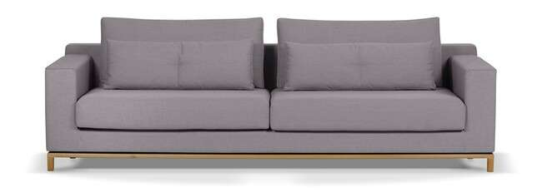
Produto | C | P | A | Braço | Tec. | FORNECIDO | FX A | FX B | FX C | FX D | FX E | FX F | FX G | FX H | FX I | FX J / N | FX R | FX V | FX KNIT
KENT 2B 2,00 2AS | 2.00 | 1.00 | 0.85 | 0.18 | 13 | 18,816 | 20,132 | 20,539 | 21,047 | 21,657 | 22,165 | 22,775 | 23,588 | 24,401 | 25,418 | 27,445 | 28,970 | 30,495 | 41,163
KENT 2B 2,20 2AS | 2.20 | 1.00 | 0.85 | 0.18 | 14 | 20,105 | 21,539 | 21,983 | 22,534 | 23,198 | 23,749 | 24,412 | 25,295 | 26,183 | 27,285 | 29,495 | 31,153 | 32,812 | 44,410
KENT 2B 2,40 2AS | 2.40 | 1.00 | 0.85 | 0.18 | 15 | 21,116 | 22,668 | 23,149 | 23,749 | 24,466 | 25,059 | 25,776 | 26,734 | 27,692 | 28,890 | 31,276 | 33,074 | 34,866 | 47,417
KENT 2B 2,60 2AS | 2.60 | 1.00 | 0.85 | 0.18 | 17 | 22,112 | 23,775 | 24,289 | 24,931 | 25,696 | 26,338 | 27,108 | 28,130 | 29,157 | 30,436 | 32,999 | 34,919 | 36,840 | 50,290
KENT 2B 2,80 2AS | 2.80 | 1.00 | 0.85 | 0.18 | 18 | 23,305 | 25,097 | 25,648 | 26,338 | 27,167 | 27,857 | 28,681 | 29,783 | 30,891 | 32,266 | 35,026 | 37,097 | 39,162 | 53,644
KENT 2B 3,00 2AS | 3.00 | 1.00 | 0.85 | 0.18 | 19 | 24,262 | 26,178 | 26,771 | 27,504 | 28,392 | 29,131 | 30,013 | 31,196 | 32,373 | 33,849 | 36,797 | 39,007 | 41,222 | 56,705

KRATOS
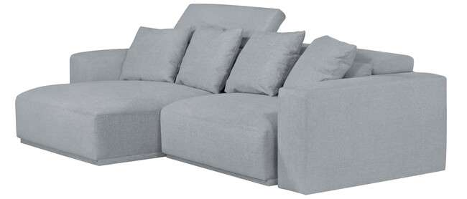
Produto | C | P | A | Braço | Tec. | FORNECIDO | FX A | FX B | FX C | FX D | FX E | FX F | FX G | FX H | FX I | FX J / N | FX R | FX V | FX KNIT
KRATOS 1B 1,20 1AS | 1.20 | 1.27 | 1.02 | 0.30 | 10 | 15,900 | 16,965 | 17,291 | 17,703 | 18,195 | 18,602 | 19,094 | 19,752 | 20,405 | 21,223 | 22,866 | 24,091 | 25,322 | 33,924
KRATOS 1B 1,30 1AS | 1.30 | 1.27 | 1.02 | 0.30 | 11 | 16,355 | 17,457 | 17,794 | 18,217 | 18,725 | 19,148 | 19,656 | 20,335 | 21,015 | 21,860 | 23,556 | 24,824 | 26,097 | 34,994
KRATOS 1B 1,40 1AS | 1.40 | 1.27 | 1.02 | 0.30 | 11 | 16,815 | 17,960 | 18,313 | 18,752 | 19,281 | 19,725 | 20,250 | 20,956 | 21,662 | 22,545 | 24,310 | 25,632 | 26,953 | 36,214
KRATOS 1B 1,50 1AS | 1.50 | 1.27 | 1.02 | 0.30 | 12 | 17,286 | 18,490 | 18,859 | 19,324 | 19,881 | 20,341 | 20,897 | 21,641 | 22,384 | 23,310 | 25,161 | 26,552 | 27,943 | 37,675
KRATOS SB 0,90 1AS | 0.90 | 1.27 | 1.02 | 0.00 | 8 | 14,054 | 14,937 | 15,205 | 15,547 | 15,954 | 16,291 | 16,697 | 17,243 | 17,783 | 18,463 | 19,822 | 20,838 | 21,860 | 28,986
KRATOS SB 1,00 1As | 1.00 | 1.27 | 1.02 | 0.00 | 9 | 14,547 | 15,488 | 15,777 | 16,141 | 16,574 | 16,933 | 17,371 | 17,949 | 18,527 | 19,249 | 20,699 | 21,785 | 22,871 | 30,468
KRATOS SB 1,10 1AS | 1.10 | 1.27 | 1.02 | 0.00 | 10 | 15,012 | 16,002 | 16,312 | 16,692 | 17,147 | 17,532 | 17,987 | 18,597 | 19,212 | 19,972 | 21,496 | 22,641 | 23,786 | 31,800
KRATOS SB 1,20 1AS | 1.20 | 1.27 | 1.02 | 0.00 | 10 | 15,472 | 16,510 | 16,831 | 17,227 | 17,709 | 18,104 | 18,586 | 19,223 | 19,859 | 20,656 | 22,251 | 23,449 | 24,647 | 33,020
AUTOMACAO DUPLO TOUCH KRATOS 1ASS | AUTOMAÇÃO OBRIGATÓRIA |  |  |  |  |  |  |  |  |  |  |  |  |  |  |  |  |  | 12,080
AUTOMACAO DUPLO TOUCH KRATOS 2ASS | AUTOMAÇÃO OBRIGATÓRIA |  |  |  |  |  |  |  |  |  |  |  |  |  |  |  |  |  | 22,117
AUTOMACAO DUPLO TOUCH KRATOS 3ASS | AUTOMAÇÃO OBRIGATÓRIA |  |  |  |  |  |  |  |  |  |  |  |  |  |  |  |  |  | 32,405
AUTOMACAO DUPLO TOUCH KRATOS 4ASS | AUTOMAÇÃO OBRIGATÓRIA |  |  |  |  |  |  |  |  |  |  |  |  |  |  |  |  |  | 42,431

LOREDO - pés em aço carbono com pintura

Produto | C | P | A | Braço | Tec. | FORNECIDO | FX A | FX B | FX C | FX D | FX E | FX F | FX G | FX H | FX I | FX J / N | FX R | FX V | FX KNIT
LOREDO 1B 1,80 2AS | 1.80 | 0.92 | 0.83 | 0.08 | 12 | 16,505 | 17,660 | 18,019 | 18,463 | 18,998 | 19,447 | 19,982 | 20,694 | 21,405 | 22,299 | 24,080 | 25,418 | 26,755 | 36,113
LOREDO 1B 2,00 2AS | 2.00 | 0.92 | 0.83 | 0.08 | 13 | 17,179 | 18,436 | 18,827 | 19,308 | 19,891 | 20,373 | 20,956 | 21,726 | 22,502 | 23,470 | 25,407 | 26,857 | 28,312 | 38,477
LOREDO 1B 2,20 2AS | 2.20 | 0.92 | 0.83 | 0.08 | 14 | 17,960 | 19,319 | 19,736 | 20,255 | 20,881 | 21,400 | 22,026 | 22,861 | 23,695 | 24,733 | 26,820 | 28,382 | 29,944 | 40,885
LOREDO 1B 2,40 2AS | 2.40 | 0.92 | 0.83 | 0.08 | 14 | 18,752 | 20,207 | 20,656 | 21,213 | 21,887 | 22,443 | 23,117 | 24,011 | 24,904 | 26,022 | 28,264 | 29,939 | 31,618 | 43,367
LOREDO 1B 2,60 2AS | 2.60 | 0.92 | 0.83 | 0.08 | 16 | 19,544 | 21,095 | 21,577 | 22,170 | 22,887 | 23,487 | 24,203 | 25,156 | 26,113 | 27,306 | 29,692 | 31,485 | 33,272 | 45,807
LOREDO 1B 2,80 2AS | 2.80 | 0.92 | 0.83 | 0.08 | 16 | 20,587 | 22,240 | 22,748 | 23,380 | 24,145 | 24,781 | 25,541 | 26,563 | 27,579 | 28,847 | 31,394 | 33,298 | 35,208 | 48,557
LOREDO 2B 1,80 2AS | 1.80 | 0.92 | 0.83 | 0.08 | 13 | 16,387 | 17,639 | 18,024 | 18,506 | 19,083 | 19,570 | 20,148 | 20,919 | 21,689 | 22,652 | 24,583 | 26,028 | 27,478 | 37,600
LOREDO 2B 2,00 2AS | 2.00 | 0.92 | 0.83 | 0.08 | 14 | 17,195 | 18,559 | 18,982 | 19,506 | 20,137 | 20,667 | 21,298 | 22,138 | 22,978 | 24,032 | 26,135 | 27,718 | 29,297 | 40,344
LOREDO 2B 2,20 2AS | 2.20 | 0.92 | 0.83 | 0.08 | 15 | 17,965 | 19,431 | 19,886 | 20,448 | 21,127 | 21,689 | 22,368 | 23,267 | 24,171 | 25,300 | 27,558 | 29,248 | 30,939 | 42,789
LOREDO 2B 2,40 2AS | 2.40 | 0.92 | 0.83 | 0.08 | 16 | 18,736 | 20,298 | 20,774 | 21,373 | 22,096 | 22,695 | 23,412 | 24,375 | 25,332 | 26,531 | 28,933 | 30,730 | 32,528 | 45,122
LOREDO 2B 2,60 2AS | 2.60 | 0.92 | 0.83 | 0.08 | 17 | 19,533 | 21,202 | 21,716 | 22,358 | 23,128 | 23,770 | 24,535 | 25,562 | 26,590 | 27,873 | 30,441 | 32,367 | 34,294 | 47,770
LOREDO 2B 2,80 2AS | 2.80 | 0.92 | 0.83 | 0.08 | 17 | 20,539 | 22,288 | 22,823 | 23,497 | 24,300 | 24,974 | 25,776 | 26,852 | 27,927 | 29,270 | 31,961 | 33,973 | 35,989 | 50,097
LOREDO 2B 3,00 2AS | 3.00 | 0.92 | 0.83 | 0.08 | 18 | 21,325 | 23,171 | 23,738 | 24,450 | 25,300 | 26,012 | 26,862 | 28,002 | 29,136 | 30,559 | 33,400 | 35,529 | 37,659 | 52,574
LOREDO CH 1,10X1,50 1AS | 1.10 | 1.50 | 0.83 | 0.08 | 11 | 16,339 | 17,313 | 17,612 | 17,987 | 18,436 | 18,811 | 19,260 | 19,859 | 20,458 | 21,207 | 22,705 | 23,829 | 24,952 | 32,817
LOREDO CH 1,20X1,50 1AS | 1.20 | 1.50 | 0.83 | 0.08 | 11 | 16,815 | 17,858 | 18,179 | 18,586 | 19,067 | 19,469 | 19,950 | 20,592 | 21,234 | 22,037 | 23,642 | 24,851 | 26,055 | 34,486
LOREDO CH 1,30X1,50 1AS | 1.30 | 1.50 | 0.83 | 0.08 | 12 | 17,281 | 18,372 | 18,714 | 19,132 | 19,640 | 20,063 | 20,565 | 21,245 | 21,919 | 22,759 | 24,450 | 25,712 | 26,980 | 35,834

MALBEC - pés em aluminio com pintura

Produto | C | P | A | Braço | Tec. | FORNECIDO | FX A | FX B | FX C | FX D | FX E | FX F | FX G | FX H | FX I | FX J / N | FX R | FX V | FX KNIT
MALBEC 1B 1,30 1AS | 1.30 | 1.02 | 0.80 | 0.25 | 10 | 13,578 | 14,600 | 14,916 | 15,312 | 15,788 | 16,178 | 16,655 | 17,286 | 17,917 | 18,709 | 20,287 | 21,470 | 22,652 | 30,939
MALBEC 1B 1,40 1AS | 1.40 | 1.02 | 0.80 | 0.25 | 11 | 14,028 | 15,114 | 15,451 | 15,868 | 16,371 | 16,788 | 17,291 | 17,965 | 18,634 | 19,474 | 21,149 | 22,406 | 23,663 | 32,458
MALBEC 1B 1,50 1AS | 1.50 | 1.02 | 0.80 | 0.25 | 11 | 14,472 | 15,622 | 15,975 | 16,419 | 16,949 | 17,393 | 17,923 | 18,634 | 19,340 | 20,228 | 21,999 | 23,326 | 24,658 | 33,956
MALBEC 1B 1,95 2AS | 1.95 | 1.02 | 0.80 | 0.25 | 15 | 17,511 | 19,105 | 19,592 | 20,207 | 20,940 | 21,555 | 22,288 | 23,273 | 24,252 | 25,477 | 27,927 | 29,767 | 31,602 | 44,475
MALBEC 1B 2,15 2AS | 2.15 | 1.02 | 0.80 | 0.25 | 17 | 18,420 | 20,143 | 20,672 | 21,336 | 22,128 | 22,791 | 23,583 | 24,642 | 25,701 | 27,028 | 29,671 | 31,661 | 33,646 | 47,545
MALBEC 1B 2,35 2AS | 2.35 | 1.02 | 0.80 | 0.25 | 18 | 19,287 | 21,133 | 21,705 | 22,417 | 23,267 | 23,979 | 24,829 | 25,969 | 27,108 | 28,532 | 31,372 | 33,507 | 35,642 | 50,574
MALBEC 1B 2,55 2AS | 2.55 | 1.02 | 0.80 | 0.25 | 19 | 20,250 | 22,224 | 22,834 | 23,594 | 24,508 | 25,268 | 26,178 | 27,397 | 28,612 | 30,131 | 33,175 | 35,454 | 37,734 | 53,698
MALBEC 1B 2,75 2AS | 2.75 | 1.02 | 0.80 | 0.25 | 20 | 21,293 | 23,396 | 24,043 | 24,851 | 25,824 | 26,632 | 27,606 | 28,901 | 30,195 | 31,811 | 35,048 | 37,477 | 39,906 | 56,903
MALBEC 2B 2,20 2AS | 2.20 | 1.02 | 0.80 | 0.25 | 17 | 17,933 | 19,677 | 20,212 | 20,886 | 21,689 | 22,358 | 23,166 | 24,236 | 25,311 | 26,654 | 29,334 | 31,351 | 33,363 | 47,449
MALBEC 2B 2,40 2AS | 2.40 | 1.02 | 0.80 | 0.25 | 18 | 19,174 | 21,042 | 21,619 | 22,336 | 23,203 | 23,920 | 24,781 | 25,931 | 27,082 | 28,521 | 31,399 | 33,555 | 35,711 | 50,814
MALBEC 2B 2,60 2AS | 2.60 | 1.02 | 0.80 | 0.25 | 19 | 20,014 | 22,005 | 22,620 | 23,390 | 24,310 | 25,075 | 25,996 | 27,226 | 28,451 | 29,987 | 33,058 | 35,358 | 37,659 | 53,773
MALBEC 2B 2,80 2AS | 2.80 | 1.02 | 0.80 | 0.25 | 20 | 21,218 | 23,347 | 24,000 | 24,819 | 25,803 | 26,622 | 27,601 | 28,911 | 30,222 | 31,859 | 35,133 | 37,584 | 40,039 | 57,224
MALBEC 2B 3,00 2AS | 3.00 | 1.02 | 0.80 | 0.25 | 21 | 21,989 | 24,246 | 24,936 | 25,803 | 26,846 | 27,713 | 28,751 | 30,142 | 31,528 | 33,261 | 36,728 | 39,328 | 41,933 | 60,139
MALBEC CTO 1,02X1,02 | 1.02 | 1.02 | 0.80 | 0.00 | 10 | 12,000 | 12,984 | 13,289 | 13,669 | 14,129 | 14,509 | 14,964 | 15,574 | 16,178 | 16,938 | 18,463 | 19,602 | 20,742 | 28,724
MALBEC PUFF 1,01X1,01 | 1.01 | 1.01 | 0.44 | 0.00 | 5 | 8,442 | 8,838 | 8,961 | 9,111 | 9,293 | 9,443 | 9,625 | 9,865 | 10,106 | 10,411 | 11,016 | 11,470 | 11,925 | 15,098
MALBEC SB AV40 1,45 1AS | 1.45 | 1.02 | 0.80 | 0.00 | 9 | 13,536 | 14,456 | 14,745 | 15,098 | 15,520 | 15,879 | 16,301 | 16,869 | 17,441 | 18,147 | 19,570 | 20,635 | 21,694 | 29,147
MALBEC SB AV40 1,55 1AS | 1.55 | 1.02 | 0.80 | 0.00 | 10 | 14,129 | 15,114 | 15,419 | 15,799 | 16,253 | 16,633 | 17,088 | 17,698 | 18,302 | 19,062 | 20,581 | 21,721 | 22,861 | 30,832
MALBEC SB AV40 1,65 1AS | 1.65 | 1.02 | 0.80 | 0.00 | 11 | 14,600 | 15,654 | 15,975 | 16,382 | 16,863 | 17,270 | 17,751 | 18,399 | 19,046 | 19,854 | 21,470 | 22,684 | 23,893 | 32,378
ACESSORIO MESA LATERAL MALBEC (AÇO/COURO) | ACESSÓRIO OPCIONAL |  |  |  |  |  |  |  |  |  |  |  |  |  |  |  |  |  | 12,305
ACESSORIO MESA LATERAL MALBEC (LAMINADO) | ACESSÓRIO OPCIONAL |  |  |  |  |  |  |  |  |  |  |  |  |  |  |  |  |  | 6,153

MALONE
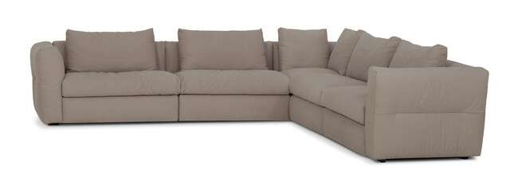
Produto | C | P | A | Braço | Tec. | FORNECIDO | FX A | FX B | FX C | FX D | FX E | FX F | FX G | FX H | FX I | FX J / N | FX R | FX V | FX KNIT
MALONE 1B 1,30 1AS | 1.30 | 1.00 | 0.85 | 0.25 | 9 | 13,771 | 14,643 | 14,916 | 15,253 | 15,654 | 15,991 | 16,392 | 16,933 | 17,468 | 18,142 | 19,485 | 20,496 | 21,502 | 28,558
MALONE 1B 1,40 1AS | 1.40 | 1.00 | 0.85 | 0.25 | 10 | 14,274 | 15,210 | 15,499 | 15,857 | 16,291 | 16,649 | 17,083 | 17,655 | 18,233 | 18,955 | 20,394 | 21,475 | 22,550 | 30,110
MALONE 1B 1,50 1AS | 1.50 | 1.00 | 0.85 | 0.25 | 10 | 14,798 | 15,793 | 16,098 | 16,483 | 16,943 | 17,329 | 17,789 | 18,399 | 19,014 | 19,779 | 21,314 | 22,465 | 23,615 | 31,667
MALONE CTO 1,00X1,00 1AS | 1.00 | 1.00 | 0.85 | 0.00 | 8 | 12,888 | 13,659 | 13,899 | 14,194 | 14,552 | 14,846 | 15,199 | 15,675 | 16,152 | 16,740 | 17,928 | 18,816 | 19,704 | 25,926
MALONE SB 1,05 1AS | 1.05 | 1.00 | 0.85 | 0.00 | 7 | 12,926 | 13,643 | 13,862 | 14,135 | 14,466 | 14,739 | 15,071 | 15,510 | 15,954 | 16,505 | 17,602 | 18,431 | 19,255 | 25,038
MALONE SB 1,15 1AS | 1.15 | 1.00 | 0.85 | 0.00 | 8 | 13,289 | 14,054 | 14,290 | 14,584 | 14,937 | 15,231 | 15,585 | 16,055 | 16,521 | 17,109 | 18,286 | 19,169 | 20,052 | 26,226
MALONE SB 1,25 1AS | 1.25 | 1.00 | 0.85 | 0.00 | 9 | 13,685 | 14,509 | 14,761 | 15,076 | 15,461 | 15,777 | 16,157 | 16,665 | 17,168 | 17,805 | 19,073 | 20,025 | 20,972 | 27,627

MELLEN
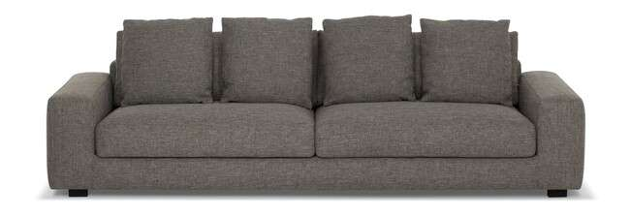
Produto | C | P | A | Braço | Tec. | FORNECIDO | FX A | FX B | FX C | FX D | FX E | FX F | FX G | FX H | FX I | FX J / N | FX R | FX V | FX KNIT
MELLEN 1B 2,15 | 2.15 | 1.02 | 0.75 | 0.25 | 15 | 18,645 | 20,105 | 20,555 | 21,116 | 21,791 | 22,352 | 23,026 | 23,925 | 24,829 | 25,953 | 28,200 | 29,885 | 31,576 | 43,378
MELLEN 1B 2,35 | 2.35 | 1.02 | 0.75 | 0.25 | 15 | 19,469 | 21,020 | 21,502 | 22,101 | 22,818 | 23,417 | 24,134 | 25,097 | 26,055 | 27,248 | 29,644 | 31,442 | 33,240 | 45,812
MELLEN 1B 2,55 | 2.55 | 1.02 | 0.75 | 0.25 | 16 | 20,314 | 21,962 | 22,470 | 23,101 | 23,866 | 24,498 | 25,257 | 26,274 | 27,290 | 28,558 | 31,094 | 32,999 | 34,903 | 48,220
MELLEN 1B 2,75 | 2.75 | 1.02 | 0.75 | 0.25 | 17 | 21,256 | 22,994 | 23,529 | 24,193 | 24,995 | 25,664 | 26,466 | 27,531 | 28,601 | 29,933 | 32,608 | 34,609 | 36,610 | 50,627
MELLEN 2B 2,00 | 2.00 | 1.02 | 0.75 | 0.25 | 13 | 18,286 | 19,699 | 20,132 | 20,678 | 21,325 | 21,871 | 22,524 | 23,390 | 24,257 | 25,343 | 27,515 | 29,147 | 30,773 | 42,179
MELLEN 2B 2,20 | 2.20 | 1.02 | 0.75 | 0.25 | 14 | 19,100 | 20,608 | 21,068 | 21,646 | 22,342 | 22,919 | 23,615 | 24,546 | 25,471 | 26,627 | 28,943 | 30,682 | 32,421 | 44,582
MELLEN 2B 2,40 | 2.40 | 1.02 | 0.75 | 0.25 | 15 | 19,891 | 21,480 | 21,967 | 22,577 | 23,310 | 23,920 | 24,653 | 25,632 | 26,606 | 27,831 | 30,270 | 32,100 | 33,935 | 46,754
MELLEN 2B 2,60 | 2.60 | 1.02 | 0.75 | 0.25 | 16 | 20,753 | 22,438 | 22,957 | 23,610 | 24,385 | 25,033 | 25,814 | 26,852 | 27,890 | 29,190 | 31,784 | 33,726 | 35,674 | 49,300
MELLEN 2B 2,80 | 2.80 | 1.02 | 0.75 | 0.25 | 17 | 21,732 | 23,497 | 24,043 | 24,722 | 25,536 | 26,215 | 27,034 | 28,120 | 29,206 | 30,570 | 33,288 | 35,326 | 37,364 | 51,638
MELLEN 2B 3,00 | 3.00 | 1.02 | 0.75 | 0.25 | 18 | 22,566 | 24,439 | 25,011 | 25,734 | 26,600 | 27,317 | 28,184 | 29,334 | 30,484 | 31,923 | 34,807 | 36,963 | 39,125 | 54,244
MELLEN CH 1,20X1,57 | 1.20 | 1.57 | 0.75 | 0.25 | 10 | 16,328 | 17,382 | 17,703 | 18,110 | 18,591 | 18,998 | 19,479 | 20,127 | 20,774 | 21,582 | 23,198 | 24,407 | 25,621 | 34,106
MELLEN CH 1,30X1,57 | 1.30 | 1.57 | 0.75 | 0.25 | 11 | 16,617 | 17,714 | 18,056 | 18,479 | 18,982 | 19,404 | 19,913 | 20,592 | 21,266 | 22,112 | 23,802 | 25,070 | 26,338 | 35,219
MELLEN CH 1,40X1,57 | 1.40 | 1.57 | 0.75 | 0.25 | 12 | 16,911 | 18,067 | 18,420 | 18,864 | 19,399 | 19,843 | 20,378 | 21,090 | 21,801 | 22,689 | 24,471 | 25,803 | 27,135 | 36,476
MELLEN CH 1,50X1,57 | 1.50 | 1.57 | 0.75 | 0.25 | 13 | 17,206 | 18,425 | 18,795 | 19,265 | 19,827 | 20,293 | 20,854 | 21,603 | 22,352 | 23,289 | 25,156 | 26,557 | 27,964 | 37,782

MEPPEL

Produto | C | P | A | Braço | Tec. | FORNECIDO | FX A | FX B | FX C | FX D | FX E | FX F | FX G | FX H | FX I | FX J / N | FX R | FX V | FX KNIT
MEPPEL 2B 2,00 | 2.00 | 1.02 | 0.85 | 0.20 | 29 | 20,886 | 24,134 | 25,134 | 26,386 | 27,890 | 29,136 | 30,639 | 32,640 | 34,641 | 37,140 | 42,142 | 45,892 | 49,643 | 75,900
MEPPEL 2B 2,20 | 2.20 | 1.02 | 0.85 | 0.20 | 30 | 21,833 | 25,247 | 26,301 | 27,611 | 29,190 | 30,506 | 32,079 | 34,181 | 36,284 | 38,911 | 44,164 | 48,107 | 52,045 | 79,629
MEPPEL 2B 2,40 | 2.40 | 1.02 | 0.85 | 0.20 | 31 | 22,791 | 26,359 | 27,456 | 28,826 | 30,474 | 31,843 | 33,491 | 35,685 | 37,878 | 40,623 | 46,106 | 50,226 | 54,340 | 83,144
MEPPEL 2B 2,60 | 2.60 | 1.02 | 0.85 | 0.20 | 32 | 24,278 | 28,168 | 29,366 | 30,864 | 32,662 | 34,160 | 35,957 | 38,354 | 40,751 | 43,747 | 49,734 | 54,228 | 58,722 | 90,169
MEPPEL 2B 2,80 | 2.80 | 1.02 | 0.85 | 0.20 | 33 | 25,380 | 29,420 | 30,666 | 32,218 | 34,080 | 35,636 | 37,498 | 39,981 | 42,468 | 45,577 | 51,788 | 56,448 | 61,108 | 93,727
MEPPEL 2B 3,00 | 3.00 | 1.02 | 0.85 | 0.20 | 34 | 26,338 | 30,548 | 31,843 | 33,459 | 35,401 | 37,017 | 38,959 | 41,548 | 44,138 | 47,374 | 53,842 | 58,695 | 63,553 | 97,525
MEPPEL CH 1,00X1,60 | 1.00 | 1.60 | 0.85 | 0.20 | 21 | 17,971 | 20,046 | 20,688 | 21,486 | 22,443 | 23,246 | 24,203 | 25,482 | 26,761 | 28,360 | 31,554 | 33,951 | 36,348 | 53,131
MEPPEL CH 1,20X1,80 | 1.20 | 1.80 | 0.85 | 0.20 | 22 | 19,025 | 21,336 | 22,047 | 22,935 | 24,000 | 24,888 | 25,953 | 27,376 | 28,799 | 30,575 | 34,128 | 36,797 | 39,462 | 58,117

MILAN - pés em aluminio com lâmina

Produto | C | P | A | Braço | Tec. | FORNECIDO | FX A | FX B | FX C | FX D | FX E | FX F | FX G | FX H | FX I | FX J / N | FX R | FX V | FX KNIT
MILAN 1B 1,98 | 1.98 | 0.93 | 0.80 | 0.18 | 9 | 18,104 | 18,971 | 19,233 | 19,570 | 19,966 | 20,303 | 20,699 | 21,234 | 21,769 | 22,433 | 23,770 | 24,771 | 25,766 | 32,769
MILAN 1B 2,18 | 2.18 | 0.93 | 0.80 | 0.18 | 10 | 18,762 | 19,693 | 19,982 | 20,341 | 20,774 | 21,133 | 21,561 | 22,138 | 22,711 | 23,428 | 24,867 | 25,942 | 27,018 | 34,561
MILAN 1B 2,38 | 2.38 | 0.93 | 0.80 | 0.18 | 11 | 19,415 | 20,426 | 20,737 | 21,122 | 21,587 | 21,972 | 22,438 | 23,059 | 23,674 | 24,450 | 26,001 | 27,162 | 28,323 | 36,450
MILAN 1B 2,58 | 2.58 | 0.93 | 0.80 | 0.18 | 12 | 20,095 | 21,170 | 21,502 | 21,914 | 22,411 | 22,823 | 23,321 | 23,979 | 24,642 | 25,471 | 27,125 | 28,360 | 29,602 | 38,285
MILAN 2B 1,96 | 1.96 | 0.93 | 0.80 | 0.18 | 10 | 18,013 | 18,950 | 19,233 | 19,597 | 20,025 | 20,384 | 20,817 | 21,389 | 21,962 | 22,684 | 24,118 | 25,193 | 26,274 | 33,812
MILAN 2B 2,16 | 2.16 | 0.93 | 0.80 | 0.18 | 11 | 18,645 | 19,640 | 19,945 | 20,325 | 20,785 | 21,165 | 21,625 | 22,235 | 22,850 | 23,610 | 25,140 | 26,285 | 27,429 | 35,454
MILAN 2B 2,36 | 2.36 | 0.93 | 0.80 | 0.18 | 11 | 19,303 | 20,367 | 20,694 | 21,100 | 21,593 | 21,999 | 22,491 | 23,144 | 23,797 | 24,610 | 26,247 | 27,467 | 28,692 | 37,268
MILAN 2B 2,56 | 2.56 | 0.93 | 0.80 | 0.18 | 12 | 19,966 | 21,100 | 21,454 | 21,892 | 22,417 | 22,855 | 23,380 | 24,080 | 24,776 | 25,653 | 27,403 | 28,719 | 30,030 | 39,221
MILAN 2B 2,76 | 2.76 | 0.93 | 0.80 | 0.18 | 13 | 20,833 | 22,037 | 22,406 | 22,871 | 23,428 | 23,888 | 24,444 | 25,188 | 25,926 | 26,852 | 28,703 | 30,094 | 31,485 | 41,206
MILAN CH 1,35X1,50 | 1.35 | 1.50 | 0.80 | 0.18 | 8 | 17,222 | 17,955 | 18,179 | 18,458 | 18,795 | 19,078 | 19,415 | 19,865 | 20,314 | 20,876 | 21,999 | 22,839 | 23,684 | 29,580

MORBELO - base em aço carbono com pintura- avanço em mdf com lamina natural
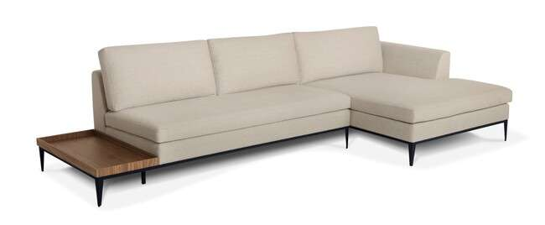
Produto | C | P | A | Braço | Tec. | FORNECIDO | FX A | FX B | FX C | FX D | FX E | FX F | FX G | FX H | FX I | FX J / N | FX R | FX V | FX KNIT
MORBELO 1B 2,10 BICO 0,60 | 2.10 | 0.90 | 0.80 | 0.18 | 10 | 16,655 | 17,425 | 17,660 | 17,960 | 18,318 | 18,613 | 18,971 | 19,447 | 19,923 | 20,517 | 21,705 | 22,598 | 23,487 | 29,730
MORBELO 1B 2,30 BICO 0,60 | 2.30 | 0.90 | 0.80 | 0.18 | 10 | 17,420 | 18,265 | 18,522 | 18,848 | 19,233 | 19,560 | 19,945 | 20,464 | 20,983 | 21,630 | 22,925 | 23,898 | 24,872 | 31,672
MORBELO 1B 2,50 BICO 0,60 | 2.50 | 0.90 | 0.80 | 0.18 | 11 | 18,211 | 19,116 | 19,394 | 19,747 | 20,164 | 20,512 | 20,929 | 21,486 | 22,042 | 22,738 | 24,134 | 25,177 | 26,220 | 33,539
MORBELO 1B 2,70 BICO 0,60 | 2.70 | 0.90 | 0.80 | 0.18 | 12 | 18,993 | 19,972 | 20,271 | 20,646 | 21,095 | 21,475 | 21,924 | 22,524 | 23,123 | 23,877 | 25,375 | 26,504 | 27,627 | 35,513
MORBELO 1B 2,90 BICO 0,60 | 2.90 | 0.90 | 0.80 | 0.18 | 12 | 19,902 | 20,945 | 21,272 | 21,673 | 22,154 | 22,556 | 23,042 | 23,684 | 24,332 | 25,134 | 26,745 | 27,954 | 29,163 | 37,616
MORBELO 1B AV 2,50 BICO 0,60 | 2.50 | 0.90 | 0.80 | 0.18 | 10 | 20,009 | 20,785 | 21,020 | 21,320 | 21,678 | 21,972 | 22,331 | 22,807 | 23,283 | 23,877 | 25,065 | 25,958 | 26,846 | 33,090
MORBELO 1B AV 2,70 BICO 0,60 | 2.70 | 0.90 | 0.80 | 0.18 | 11 | 20,785 | 21,625 | 21,887 | 22,208 | 22,598 | 22,919 | 23,310 | 23,829 | 24,348 | 24,995 | 26,290 | 27,264 | 28,232 | 35,037
MORBELO 1B AV 2,90 BICO 0,60 | 2.90 | 0.90 | 0.80 | 0.18 | 12 | 21,689 | 22,598 | 22,877 | 23,224 | 23,642 | 23,989 | 24,407 | 24,963 | 25,525 | 26,220 | 27,611 | 28,655 | 29,703 | 37,017
MORBELO 1B AV 3,10 BICO 0,60 | 3.10 | 0.90 | 0.80 | 0.18 | 12 | 22,550 | 23,524 | 23,824 | 24,203 | 24,653 | 25,027 | 25,477 | 26,081 | 26,680 | 27,429 | 28,933 | 30,056 | 31,185 | 39,071
MORBELO 1B AV 3,30 BICO 0,60 | 3.30 | 0.90 | 0.80 | 0.18 | 13 | 23,337 | 24,385 | 24,706 | 25,108 | 25,594 | 25,996 | 26,477 | 27,125 | 27,766 | 28,569 | 30,179 | 31,388 | 32,598 | 41,051
MORBELO 2B 2,00 | 2.00 | 0.90 | 0.80 | 0.18 | 10 | 16,890 | 17,725 | 17,976 | 18,297 | 18,682 | 19,003 | 19,383 | 19,897 | 20,410 | 21,047 | 22,326 | 23,289 | 24,246 | 30,960
MORBELO 2B 2,20 | 2.20 | 0.90 | 0.80 | 0.18 | 11 | 17,682 | 18,591 | 18,869 | 19,217 | 19,635 | 19,982 | 20,400 | 20,956 | 21,518 | 22,213 | 23,604 | 24,647 | 25,696 | 33,010
MORBELO 2B 2,40 | 2.40 | 0.90 | 0.80 | 0.18 | 11 | 18,479 | 19,453 | 19,752 | 20,127 | 20,576 | 20,951 | 21,400 | 21,999 | 22,598 | 23,347 | 24,845 | 25,969 | 27,092 | 34,957
MORBELO 2B 2,60 | 2.60 | 0.90 | 0.80 | 0.18 | 12 | 19,265 | 20,298 | 20,619 | 21,015 | 21,491 | 21,887 | 22,368 | 23,000 | 23,636 | 24,433 | 26,022 | 27,215 | 28,408 | 36,755
MORBELO 2B 2,80 | 2.80 | 0.90 | 0.80 | 0.18 | 12 | 20,191 | 21,298 | 21,635 | 22,063 | 22,572 | 22,994 | 23,508 | 24,187 | 24,867 | 25,717 | 27,419 | 28,692 | 29,965 | 38,895
MORBELO 2B 3,00 | 3.00 | 0.90 | 0.80 | 0.18 | 13 | 20,988 | 22,160 | 22,518 | 22,973 | 23,513 | 23,963 | 24,503 | 25,225 | 25,948 | 26,846 | 28,649 | 30,003 | 31,356 | 40,821
MORBELO CH 1,10X1,50 | 1.10 | 1.50 | 0.80 | 0.18 | 9 | 14,926 | 15,568 | 15,766 | 16,013 | 16,312 | 16,558 | 16,853 | 17,248 | 17,644 | 18,142 | 19,126 | 19,870 | 20,614 | 25,803
MORBELO PUFF 0,90X0,90 | 0.90 | 0.90 | 0.43 | 0.00 | 4 | 7,790 | 8,116 | 8,218 | 8,346 | 8,496 | 8,619 | 8,774 | 8,972 | 9,175 | 9,427 | 9,930 | 10,309 | 10,684 | 13,332
MORBELO SB 1,40 | 1.40 | 0.90 | 0.80 | 0.00 | 8 | 13,974 | 14,563 | 14,739 | 14,969 | 15,237 | 15,461 | 15,734 | 16,093 | 16,451 | 16,901 | 17,805 | 18,479 | 19,153 | 23,882
MORBELO SB 1,60 | 1.60 | 0.90 | 0.80 | 0.00 | 8 | 14,846 | 15,510 | 15,713 | 15,970 | 16,275 | 16,532 | 16,836 | 17,243 | 17,650 | 18,158 | 19,180 | 19,939 | 20,705 | 26,055
MORBELO SB 1,80 | 1.80 | 0.90 | 0.80 | 0.00 | 9 | 15,590 | 16,307 | 16,526 | 16,799 | 17,131 | 17,404 | 17,735 | 18,174 | 18,613 | 19,164 | 20,260 | 21,084 | 21,908 | 27,681
MORBELO SB 2,00 | 2.00 | 0.90 | 0.80 | 0.00 | 9 | 16,376 | 17,168 | 17,409 | 17,714 | 18,078 | 18,383 | 18,746 | 19,233 | 19,720 | 20,325 | 21,544 | 22,454 | 23,363 | 29,746
MORBELO SB AV 1,80 | 2.10 | 0.90 | 0.80 | 0.00 | 8 | 17,446 | 18,035 | 18,211 | 18,436 | 18,709 | 18,934 | 19,207 | 19,565 | 19,923 | 20,373 | 21,277 | 21,951 | 22,625 | 27,355
MORBELO SB AV 2,00 | 2.00 | 0.90 | 0.80 | 0.00 | 8 | 18,233 | 18,896 | 19,100 | 19,351 | 19,656 | 19,913 | 20,218 | 20,624 | 21,031 | 21,544 | 22,561 | 23,326 | 24,091 | 29,436
MORBELO SB AV 2,20 | 2.20 | 0.90 | 0.80 | 0.00 | 8 | 18,976 | 19,688 | 19,907 | 20,186 | 20,512 | 20,790 | 21,116 | 21,561 | 21,999 | 22,545 | 23,647 | 24,471 | 25,295 | 31,067
MORBELO SB AV 2,40 | 2.40 | 0.90 | 0.80 | 0.00 | 9 | 19,736 | 20,528 | 20,769 | 21,074 | 21,437 | 21,742 | 22,106 | 22,593 | 23,080 | 23,684 | 24,899 | 25,814 | 26,723 | 33,106

MORETTI - assento retrátil / encosto articulado

Produto | C | P | A | Braço | Tec. | FORNECIDO | FX A | FX B | FX C | FX D | FX E | FX F | FX G | FX H | FX I | FX J / N | FX R | FX V | FX KNIT
MORETTI 1B 1,25 | 1.25 | 1.25 | 0.88 | 0.25 | 10 | 16,451 | 17,521 | 17,853 | 18,260 | 18,757 | 19,164 | 19,661 | 20,319 | 20,972 | 21,796 | 23,438 | 24,674 | 25,905 | 34,540
MORETTI 1B 1,45 | 1.45 | 1.25 | 0.88 | 0.25 | 12 | 17,377 | 18,639 | 19,025 | 19,511 | 20,095 | 20,576 | 21,159 | 21,935 | 22,711 | 23,679 | 25,616 | 27,071 | 28,521 | 38,697
MORETTI 1B 1,65 | 1.65 | 1.25 | 0.88 | 0.25 | 13 | 19,651 | 21,026 | 21,448 | 21,978 | 22,614 | 23,144 | 23,781 | 24,626 | 25,471 | 26,531 | 28,649 | 30,238 | 31,827 | 42,944
MORETTI 1B 1,85 | 1.85 | 1.25 | 0.88 | 0.25 | 14 | 20,474 | 21,930 | 22,379 | 22,941 | 23,610 | 24,171 | 24,845 | 25,739 | 26,632 | 27,756 | 29,992 | 31,672 | 33,352 | 45,111
MORETTI CEV 2,45 | 2.45 | 1.25 | 0.88 | 0.00 | 18 | 22,855 | 24,717 | 25,289 | 26,006 | 26,868 | 27,585 | 28,446 | 29,596 | 30,741 | 32,175 | 35,043 | 37,199 | 39,349 | 54,410
MORETTI CR 1,20 | 1.20 | 1.25 | 0.88 | 0.00 | 9 | 15,151 | 16,007 | 16,269 | 16,601 | 16,997 | 17,329 | 17,725 | 18,249 | 18,779 | 19,437 | 20,753 | 21,742 | 22,732 | 29,650
MORETTI CTO 1,27X1,27 | 1.27 | 1.27 | 0.88 | 0.00 | 9 | 13,733 | 14,680 | 14,969 | 15,338 | 15,772 | 16,141 | 16,574 | 17,157 | 17,741 | 18,474 | 19,929 | 21,026 | 22,117 | 29,778
MORETTI CTO 1,27X1,27 (C/ CATRACA) | 1.27 | 1.27 | 0.88 | 0.00 | 11 | 16,879 | 18,056 | 18,420 | 18,869 | 19,415 | 19,870 | 20,410 | 21,138 | 21,860 | 22,770 | 24,578 | 25,942 | 27,301 | 36,813
MORETTI PUFF 1,27X1,27 | 1.27 | 1.27 | 0.41 | 0.00 | 6 | 9,288 | 9,791 | 9,940 | 10,133 | 10,363 | 10,556 | 10,786 | 11,096 | 11,401 | 11,786 | 12,551 | 13,129 | 13,707 | 17,735
MORETTI SB 1,00 | 1.00 | 1.25 | 0.88 | 0.00 | 9 | 15,504 | 16,446 | 16,735 | 17,099 | 17,532 | 17,896 | 18,329 | 18,907 | 19,490 | 20,212 | 21,662 | 22,748 | 23,834 | 31,447
MORETTI SB 1,20 | 1.20 | 1.25 | 0.88 | 0.00 | 11 | 16,425 | 17,553 | 17,901 | 18,334 | 18,853 | 19,287 | 19,806 | 20,501 | 21,191 | 22,058 | 23,797 | 25,097 | 26,397 | 35,497
MORETTI SB 1,40 | 1.40 | 1.25 | 0.88 | 0.00 | 12 | 18,463 | 19,699 | 20,079 | 20,555 | 21,127 | 21,603 | 22,176 | 22,935 | 23,701 | 24,653 | 26,557 | 27,986 | 29,414 | 39,408
MORETTI SB 1,60 | 1.60 | 1.25 | 0.88 | 0.00 | 13 | 19,549 | 20,870 | 21,277 | 21,785 | 22,395 | 22,903 | 23,513 | 24,326 | 25,140 | 26,156 | 28,189 | 29,714 | 31,239 | 41,917
ACESSÓRIO CONEXÃO C/ALEXA MORETTI (1 ASSENTO) | COMPATÍVEL COM ALEXA OPCIONAL |  |  |  |  |  |  |  |  |  |  |  |  |  |  |  |  |  | 2,424
ACESSÓRIO CONEXÃO C/ALEXA MORETTI (2 ASSENTOS) | COMPATÍVEL COM ALEXA OPCIONAL |  |  |  |  |  |  |  |  |  |  |  |  |  |  |  |  |  | 2,739
ACESSÓRIO CONEXÃO C/ALEXA MORETTI (3 ASSENTOS) | COMPATÍVEL COM ALEXA OPCIONAL |  |  |  |  |  |  |  |  |  |  |  |  |  |  |  |  |  | 3,055
ACESSÓRIO CONEXÃO C/ALEXA MORETTI (4 ASSENTOS) | COMPATÍVEL COM ALEXA OPCIONAL |  |  |  |  |  |  |  |  |  |  |  |  |  |  |  |  |  | 3,371
AUTOMACAO TOUCH MORETTI (1 ASSENTO) | AUTOMAÇÃO OPCIONAL |  |  |  |  |  |  |  |  |  |  |  |  |  |  |  |  |  | 7,576
AUTOMACAO TOUCH MORETTI (2 ASSENTOS) | AUTOMAÇÃO OPCIONAL |  |  |  |  |  |  |  |  |  |  |  |  |  |  |  |  |  | 13,054
AUTOMACAO TOUCH MORETTI (3 ASSENTOS) | AUTOMAÇÃO OPCIONAL |  |  |  |  |  |  |  |  |  |  |  |  |  |  |  |  |  | 18,672
AUTOMACAO TOUCH MORETTI (4 ASSENTOS) | AUTOMAÇÃO OPCIONAL |  |  |  |  |  |  |  |  |  |  |  |  |  |  |  |  |  | 24,278

MURRAY - capa

Produto | C | P | A | Braço | Tec. | FORNECIDO | FX A | FX B | FX C | FX D | FX E | FX F | FX G | FX H | FX I | FX J / N | FX R | FX V | FX KNIT
MURRAY 2B 2,10X0,95 2AS | 2.10 | 0.95 | 0.85 | 0.06 | 18 | 22,663 | 24,701 | 25,332 | 26,113 | 27,060 | 27,841 | 28,783 | 30,040 | 31,297 | 32,865 | 36,006 | 38,365 | 40,719 | 57,202
MURRAY 2B 2,30X0,95 2AS | 2.30 | 0.95 | 0.85 | 0.06 | 19 | 23,658 | 25,814 | 26,477 | 27,306 | 28,301 | 29,131 | 30,126 | 31,453 | 32,779 | 34,438 | 37,760 | 40,248 | 42,736 | 60,155
MURRAY 2B 2,50X0,95 2AS | 2.50 | 0.95 | 0.85 | 0.06 | 20 | 24,653 | 26,927 | 27,622 | 28,499 | 29,548 | 30,420 | 31,469 | 32,870 | 34,267 | 36,016 | 39,510 | 42,131 | 44,753 | 63,109
MURRAY 2B 2,70X0,95 2AS | 2.70 | 0.95 | 0.85 | 0.06 | 21 | 25,487 | 27,868 | 28,601 | 29,516 | 30,613 | 31,528 | 32,624 | 34,090 | 35,551 | 37,380 | 41,040 | 43,784 | 46,529 | 65,735
MURRAY 2B 2,90X0,95 2AS | 2.90 | 0.95 | 0.85 | 0.06 | 22 | 26,616 | 29,099 | 29,864 | 30,816 | 31,961 | 32,919 | 34,063 | 35,588 | 37,118 | 39,023 | 42,843 | 45,705 | 48,573 | 68,614

NANDA
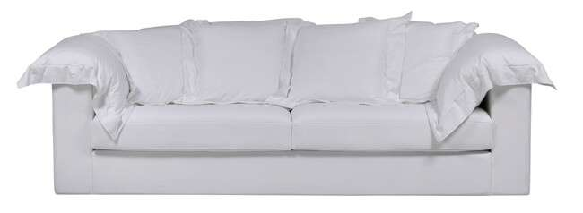
Produto | C | P | A | Braço | Tec. | FORNECIDO | FX A | FX B | FX C | FX D | FX E | FX F | FX G | FX H | FX I | FX J / N | FX R | FX V | FX KNIT
NANDA 1B 1,40 | 1.40 | 1.02 | 0.85 | 0.20 | 14 | 14,573 | 16,146 | 16,633 | 17,238 | 17,960 | 18,565 | 19,292 | 20,260 | 21,229 | 22,438 | 24,856 | 26,670 | 28,483 | 41,190
NANDA 1B 1,50 | 1.50 | 1.02 | 0.85 | 0.20 | 16 | 15,173 | 16,981 | 17,537 | 18,233 | 19,067 | 19,763 | 20,598 | 21,716 | 22,828 | 24,219 | 27,001 | 29,093 | 31,180 | 45,801
NANDA 2B 2,20 | 2.20 | 1.02 | 0.85 | 0.20 | 25 | 19,335 | 21,956 | 22,764 | 23,770 | 24,979 | 25,985 | 27,194 | 28,810 | 30,420 | 32,437 | 36,471 | 39,494 | 42,516 | 63,681
NANDA 2B 2,40 | 2.40 | 1.02 | 0.85 | 0.20 | 26 | 20,068 | 22,802 | 23,642 | 24,690 | 25,953 | 27,001 | 28,264 | 29,944 | 31,629 | 33,726 | 37,932 | 41,088 | 44,239 | 66,308
NANDA 2B 2,60 | 2.60 | 1.02 | 0.85 | 0.20 | 27 | 21,154 | 24,129 | 25,043 | 26,188 | 27,558 | 28,703 | 30,072 | 31,902 | 33,732 | 36,022 | 40,596 | 44,025 | 47,460 | 71,476
NANDA 2B 2,80 | 2.80 | 1.02 | 0.85 | 0.20 | 28 | 22,031 | 25,108 | 26,055 | 27,237 | 28,660 | 29,842 | 31,265 | 33,154 | 35,048 | 37,418 | 42,153 | 45,700 | 49,252 | 74,103
NANDA 2B 3,00 | 3.00 | 1.02 | 0.85 | 0.20 | 30 | 22,791 | 25,980 | 26,959 | 28,184 | 29,655 | 30,880 | 32,351 | 34,315 | 36,278 | 38,729 | 43,635 | 47,310 | 50,991 | 76,735
NANDA CANTO 1,02X1,02 | 1.02 | 1.02 | 0.85 | 0.00 | 12 | 13,236 | 14,509 | 14,900 | 15,387 | 15,975 | 16,462 | 17,050 | 17,832 | 18,613 | 19,592 | 21,544 | 23,010 | 24,482 | 34,743
NANDA CH 1,00X1,60 | 1.00 | 1.60 | 0.85 | 0.20 | 15 | 14,985 | 16,366 | 16,788 | 17,318 | 17,955 | 18,484 | 19,121 | 19,966 | 20,817 | 21,876 | 23,995 | 25,584 | 27,173 | 38,301
NANDA PUFF 1,00X0,70 | 1.00 | 0.70 | 0.45 | 0.00 | 5 | 9,186 | 9,486 | 9,582 | 9,694 | 9,833 | 9,951 | 10,090 | 10,277 | 10,465 | 10,695 | 11,160 | 11,508 | 11,856 | 14,295

NANDA - CAPA

Produto | C | P | A | Braço | Tec. | FORNECIDO | FX A | FX B | FX C | FX D | FX E | FX F | FX G | FX H | FX I | FX J / N | FX R | FX V | FX KNIT
NANDA 1B 1,40 - CAPA | 1.40 | 1.02 | 0.85 | 0.20 | 14 | 18,821 | 20,656 | 21,223 | 21,930 | 22,780 | 23,487 | 24,332 | 25,466 | 26,595 | 28,007 | 30,837 | 32,956 | 35,080 | -
NANDA 1B 1,50 - CAPA | 1.50 | 1.02 | 0.85 | 0.20 | 16 | 19,763 | 21,673 | 22,261 | 22,994 | 23,877 | 24,615 | 25,498 | 26,670 | 27,847 | 29,318 | 32,255 | 34,465 | 36,669 | -
NANDA 2B 2,20 - CAPA | 2.20 | 1.02 | 0.85 | 0.20 | 25 | 25,471 | 28,323 | 29,168 | 30,227 | 31,495 | 32,555 | 33,823 | 35,519 | 37,209 | 39,328 | 43,560 | 46,732 | 49,905 | -
NANDA 2B 2,40 - CAPA | 2.40 | 1.02 | 0.85 | 0.20 | 26 | 26,429 | 29,623 | 30,543 | 31,693 | 33,079 | 34,229 | 35,610 | 37,455 | 39,296 | 41,596 | 46,203 | 49,659 | 53,115 | -
NANDA 2B 2,60 - CAPA | 2.60 | 1.02 | 0.85 | 0.20 | 27 | 27,997 | 31,244 | 32,635 | 33,919 | 34,855 | 36,054 | 37,498 | 39,424 | 41,350 | 43,758 | 48,567 | 53,928 | 55,784 | -
NANDA 2B 2,80 - CAPA | 2.80 | 1.02 | 0.85 | 0.20 | 28 | 29,083 | 32,357 | 33,336 | 34,566 | 36,038 | 37,263 | 38,734 | 40,697 | 42,661 | 45,111 | 50,017 | 53,698 | 57,379 | -
NANDA 2B 3,00 - CAPA | 3.00 | 1.02 | 0.85 | 0.20 | 30 | 30,062 | 33,507 | 34,106 | 35,310 | 37,359 | 38,638 | 40,179 | 42,233 | 44,282 | 46,850 | 51,981 | 54,078 | 59,674 | -
NANDA CANTO 1,02X1,02 - CAPA | 1.02 | 1.02 | 0.85 | 0.00 | 12 | 16,676 | 18,377 | 18,843 | 19,426 | 20,121 | 20,705 | 21,405 | 22,336 | 23,267 | 24,433 | 26,761 | 28,510 | 30,254 | -
NANDA CH 1,00X1,60 - CAPA | 1.00 | 1.60 | 0.85 | 0.20 | 15 | 18,639 | 20,448 | 20,945 | 21,566 | 22,315 | 22,941 | 23,690 | 24,685 | 25,685 | 26,932 | 29,425 | 31,297 | 32,271 | -
NANDA PUFF 1,00X0,70 - CAPA | 1.00 | 0.70 | 0.45 | 0.00 | 5 | 9,791 | 10,053 | 10,138 | 10,245 | 10,374 | 10,481 | 10,614 | 10,786 | 10,957 | 11,171 | 11,604 | 11,925 | 12,246 | -

NEVADA - SOFÁ CAMA
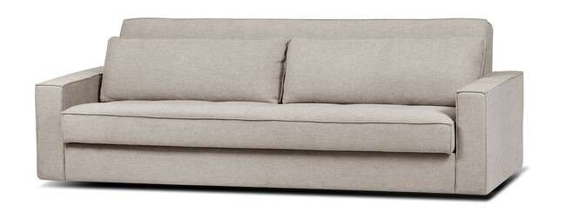
Produto | C | P | A | Braço | Tec. | FORNECIDO | FX A | FX B | FX C | FX D | FX E | FX F | FX G | FX H | FX I | FX J / N | FX R | FX V | FX KNIT
NEVADA 2B 2,30 | 2.30 | 0.95 | 0.80 | 0.15 | 11 | 20,202 | 21,411 | 21,785 | 22,251 | 22,807 | 23,273 | 23,829 | 24,573 | 25,316 | 26,247 | 28,109 | 29,500 | 30,896 | 40,655

ORLA - base em mdf revestida com lamina natural

Produto | C | P | A | Braço | Tec. | FORNECIDO | FX A | FX B | FX C | FX D | FX E | FX F | FX G | FX H | FX I | FX J / N | FX R | FX V | FX KNIT
ORLA 1B 1,54 1AS | 1.54 | 1.25 | 0.90 | 0.25 | 9 | 26,654 | 27,510 | 27,772 | 28,104 | 28,499 | 28,826 | 29,222 | 29,751 | 30,276 | 30,939 | 32,255 | 33,245 | 34,235 | 41,152
ORLA 1B AV 2,30 1AS | 2.30 | 1.25 | 0.90 | 0.25 | 9 | 30,169 | 31,025 | 31,287 | 31,618 | 32,014 | 32,341 | 32,737 | 33,266 | 33,796 | 34,454 | 35,770 | 36,760 | 37,750 | 44,667
ORLA CR 1,54 1AS | 1.54 | 1.25 | 0.90 | 0.00 | 8 | 25,022 | 25,680 | 25,883 | 26,135 | 26,440 | 26,691 | 26,996 | 27,403 | 27,809 | 28,312 | 29,329 | 30,088 | 30,848 | 36,166
ORLA CR AV 2,30 1AS | 2.30 | 1.25 | 0.90 | 0.00 | 8 | 28,537 | 29,195 | 29,398 | 29,650 | 29,955 | 30,211 | 30,511 | 30,918 | 31,324 | 31,832 | 32,844 | 33,603 | 34,363 | 39,681

PALERMO - SOFÁ CAMA
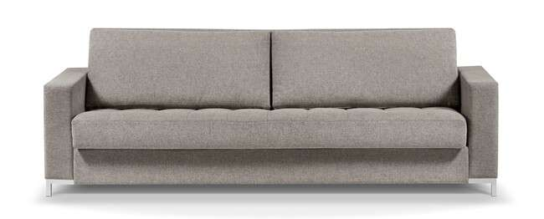
Produto | C | P | A | Braço | Tec. | FORNECIDO | FX A | FX B | FX C | FX D | FX E | FX F | FX G | FX H | FX I | FX J / N | FX R | FX V | FX KNIT
PALERMO 2B 2,30 | 2.30 | 0.95 | 0.80 | 0.15 | 12 | 19,966 | 21,223 | 21,609 | 22,096 | 22,673 | 23,160 | 23,738 | 24,514 | 25,284 | 26,252 | 28,189 | 29,639 | 31,089 | 41,243

PAOLA

Produto | C | P | A | Braço | Tec. | FORNECIDO | FX A | FX B | FX C | FX D | FX E | FX F | FX G | FX H | FX I | FX J / N | FX R | FX V | FX KNIT
PAOLA 2B 1,80 2AS | 1.80 | 1.00 | 0.80 | 0.20 | 11 | 15,499 | 16,687 | 17,050 | 17,505 | 18,056 | 18,511 | 19,057 | 19,790 | 20,517 | 21,432 | 23,256 | 24,626 | 25,996 | 35,583
PAOLA 2B 2,00 2AS | 2.00 | 1.00 | 0.80 | 0.20 | 12 | 16,253 | 17,532 | 17,923 | 18,415 | 18,998 | 19,490 | 20,079 | 20,865 | 21,646 | 22,625 | 24,589 | 26,060 | 27,531 | 37,819
PAOLA 2B 2,20 2AS | 2.20 | 1.00 | 0.80 | 0.20 | 13 | 16,997 | 18,361 | 18,779 | 19,308 | 19,934 | 20,458 | 21,090 | 21,930 | 22,770 | 23,818 | 25,915 | 27,494 | 29,067 | 40,088
PAOLA 2B 2,40 2AS | 2.40 | 1.00 | 0.80 | 0.20 | 14 | 17,767 | 19,239 | 19,688 | 20,250 | 20,929 | 21,491 | 22,170 | 23,069 | 23,973 | 25,102 | 27,360 | 29,050 | 30,741 | 42,591
PAOLA 2B 2,60 2AS | 2.60 | 1.00 | 0.80 | 0.20 | 15 | 18,522 | 20,084 | 20,565 | 21,170 | 21,892 | 22,491 | 23,214 | 24,171 | 25,134 | 26,338 | 28,740 | 30,543 | 32,346 | 44,972
PAOLA 2B 2,80 2AS | 2.80 | 1.00 | 0.80 | 0.20 | 16 | 19,421 | 21,074 | 21,587 | 22,224 | 22,989 | 23,626 | 24,391 | 25,407 | 26,429 | 27,702 | 30,249 | 32,159 | 34,074 | 47,455

PARETO - base em aço carbono com lamina natural

Produto | C | P | A | Braço | Tec. | FORNECIDO | FX A | FX B | FX C | FX D | FX E | FX F | FX G | FX H | FX I | FX J / N | FX R | FX V | FX KNIT
PARETO 1B 1,60 | 1.60 | 1.00 | 0.83 | 0.22 | 9 | 17,917 | 18,720 | 18,966 | 19,276 | 19,645 | 19,956 | 20,325 | 20,817 | 21,314 | 21,930 | 23,166 | 24,096 | 25,022 | 31,511
PARETO 1B 1,80 | 1.80 | 1.00 | 0.83 | 0.22 | 9 | 18,918 | 19,784 | 20,052 | 20,384 | 20,785 | 21,116 | 21,518 | 22,047 | 22,582 | 23,251 | 24,583 | 25,584 | 26,584 | 33,582
PARETO 1B 2,00 | 2.00 | 1.00 | 0.83 | 0.22 | 10 | 19,961 | 20,902 | 21,191 | 21,555 | 21,989 | 22,352 | 22,786 | 23,363 | 23,947 | 24,669 | 26,119 | 27,205 | 28,291 | 35,899
PARETO 1B 2,20 | 2.20 | 1.00 | 0.83 | 0.22 | 11 | 20,983 | 21,999 | 22,315 | 22,705 | 23,176 | 23,567 | 24,038 | 24,664 | 25,295 | 26,076 | 27,643 | 28,820 | 29,992 | 38,220
PARETO 1B 2,40 | 2.40 | 1.00 | 0.83 | 0.22 | 11 | 21,930 | 23,026 | 23,363 | 23,781 | 24,289 | 24,706 | 25,215 | 25,889 | 26,563 | 27,403 | 29,083 | 30,345 | 31,608 | 40,446
PARETO 1B 2,60 | 2.60 | 1.00 | 0.83 | 0.22 | 13 | 22,877 | 24,048 | 24,412 | 24,861 | 25,402 | 25,857 | 26,397 | 27,114 | 27,836 | 28,740 | 30,543 | 31,897 | 33,245 | 42,714
PARETO 1B AV 2,00 | 2.00 | 1.00 | 0.83 | 0.22 | 9 | 20,148 | 20,951 | 21,197 | 21,507 | 21,876 | 22,186 | 22,556 | 23,053 | 23,545 | 24,166 | 25,402 | 26,327 | 27,253 | 33,742
PARETO 1B AV 2,20 | 2.20 | 1.00 | 0.83 | 0.22 | 10 | 21,149 | 22,015 | 22,283 | 22,620 | 23,016 | 23,353 | 23,749 | 24,284 | 24,819 | 25,482 | 26,820 | 27,815 | 28,815 | 35,818
PARETO 1B AV 2,40 | 2.40 | 1.00 | 0.83 | 0.22 | 10 | 22,165 | 23,112 | 23,401 | 23,759 | 24,198 | 24,557 | 24,995 | 25,573 | 26,151 | 26,878 | 28,328 | 29,414 | 30,500 | 38,108
PARETO 1B AV 2,60 | 2.60 | 1.00 | 0.83 | 0.22 | 11 | 23,192 | 24,209 | 24,524 | 24,915 | 25,386 | 25,776 | 26,247 | 26,873 | 27,499 | 28,285 | 29,853 | 31,025 | 32,202 | 40,430
PARETO 1B AV 2,80 | 2.80 | 1.00 | 0.83 | 0.22 | 11 | 24,262 | 25,354 | 25,691 | 26,113 | 26,616 | 27,039 | 27,542 | 28,216 | 28,890 | 29,730 | 31,415 | 32,678 | 33,940 | 42,779
PARETO 1B AV 3,00 | 3.00 | 1.00 | 0.83 | 0.22 | 12 | 25,204 | 26,376 | 26,734 | 27,183 | 27,724 | 28,178 | 28,719 | 29,441 | 30,163 | 31,062 | 32,865 | 34,219 | 35,572 | 45,036
PARETO 1B AV/BICO 0,60 2,60 | 2.60 | 1.00 | 0.83 | 0.22 | 11 | 22,631 | 23,679 | 24,000 | 24,401 | 24,883 | 25,284 | 25,771 | 26,413 | 27,055 | 27,857 | 29,468 | 30,677 | 31,881 | 40,323
PARETO 1B AV/BICO 0,60 2,80 | 2.80 | 1.00 | 0.83 | 0.22 | 12 | 23,701 | 24,824 | 25,166 | 25,600 | 26,113 | 26,547 | 27,066 | 27,756 | 28,446 | 29,307 | 31,030 | 32,325 | 33,619 | 42,672
PARETO 1B AV/BICO 0,60 3,00 | 3.00 | 1.00 | 0.83 | 0.22 | 12 | 24,524 | 25,573 | 25,894 | 26,295 | 26,777 | 27,178 | 27,659 | 28,307 | 28,949 | 29,751 | 31,362 | 32,565 | 33,775 | 42,217
PARETO 1B AV/BICO 0,60 3,20 | 3.20 | 1.00 | 0.83 | 0.22 | 12 | 25,316 | 26,440 | 26,782 | 27,215 | 27,734 | 28,162 | 28,681 | 29,371 | 30,062 | 30,923 | 32,646 | 33,940 | 35,235 | 44,287
PARETO 1B AV/BICO 0,60 3,40 | 3.40 | 1.00 | 0.83 | 0.22 | 13 | 26,285 | 27,483 | 27,852 | 28,312 | 28,863 | 29,323 | 29,874 | 30,613 | 31,351 | 32,271 | 34,112 | 35,492 | 36,872 | 46,534
PARETO 1B BICO 0,60 2,20 | 2.20 | 1.00 | 0.83 | 0.22 | 10 | 20,009 | 20,902 | 21,175 | 21,518 | 21,930 | 22,277 | 22,689 | 23,235 | 23,786 | 24,476 | 25,846 | 26,878 | 27,911 | 35,128
PARETO 1B BICO 0,60 2,40 | 2.40 | 1.00 | 0.83 | 0.22 | 11 | 21,020 | 21,989 | 22,288 | 22,657 | 23,107 | 23,476 | 23,925 | 24,519 | 25,113 | 25,857 | 27,349 | 28,462 | 29,580 | 37,397
PARETO 1B BICO 0,60 2,60 | 2.60 | 1.00 | 0.83 | 0.22 | 12 | 22,047 | 23,091 | 23,412 | 23,813 | 24,300 | 24,701 | 25,182 | 25,824 | 26,466 | 27,274 | 28,879 | 30,088 | 31,292 | 39,740
PARETO 1B BICO 0,60 2,80 | 2.80 | 1.00 | 0.83 | 0.22 | 12 | 23,117 | 24,236 | 24,583 | 25,011 | 25,530 | 25,964 | 26,477 | 27,167 | 27,857 | 28,719 | 30,447 | 31,736 | 33,031 | 42,088
PARETO 1B BICO 0,60 3,00 | 3.00 | 1.00 | 0.83 | 0.22 | 13 | 24,054 | 25,247 | 25,616 | 26,076 | 26,627 | 27,092 | 27,643 | 28,376 | 29,115 | 30,035 | 31,875 | 33,256 | 34,636 | 44,298
PARETO 2B 1,82 | 1.80 | 1.00 | 0.83 | 0.22 | 10 | 19,030 | 20,025 | 20,335 | 20,721 | 21,181 | 21,561 | 22,021 | 22,636 | 23,251 | 24,022 | 25,557 | 26,707 | 27,857 | 35,920
PARETO 2B 2,02 | 2.02 | 1.00 | 0.83 | 0.22 | 11 | 20,111 | 21,186 | 21,518 | 21,930 | 22,427 | 22,839 | 23,337 | 24,000 | 24,664 | 25,493 | 27,146 | 28,387 | 29,628 | 38,317
PARETO 2B 2,22 | 2.22 | 1.00 | 0.83 | 0.22 | 12 | 21,127 | 22,277 | 22,631 | 23,075 | 23,604 | 24,048 | 24,578 | 25,289 | 25,996 | 26,884 | 28,655 | 29,981 | 31,308 | 40,612
PARETO 2B 2,42 | 2.42 | 0.83 | 1.00 | 0.22 | 13 | 22,149 | 23,380 | 23,754 | 24,230 | 24,797 | 25,268 | 25,835 | 26,590 | 27,344 | 28,291 | 30,179 | 31,597 | 33,015 | 42,934
PARETO 2B 2,62 | 2.62 | 0.83 | 1.00 | 0.22 | 13 | 23,101 | 24,407 | 24,808 | 25,311 | 25,915 | 26,413 | 27,018 | 27,820 | 28,622 | 29,628 | 31,635 | 33,138 | 34,647 | 45,186
PARETO 2B 2,82 | 2.82 | 0.83 | 1.00 | 0.22 | 14 | 24,166 | 25,546 | 25,974 | 26,504 | 27,141 | 27,670 | 28,307 | 29,157 | 30,008 | 31,067 | 33,191 | 34,786 | 36,380 | 47,524
PARETO 2B AV 2,22 | 2.22 | 1.00 | 0.83 | 0.22 | 11 | 21,298 | 22,299 | 22,604 | 22,989 | 23,449 | 23,834 | 24,294 | 24,910 | 25,525 | 26,290 | 27,825 | 28,976 | 30,131 | 38,188
PARETO 2B AV 2,42 | 2.42 | 1.00 | 0.83 | 0.22 | 11 | 22,320 | 23,396 | 23,727 | 24,139 | 24,637 | 25,049 | 25,546 | 26,210 | 26,873 | 27,697 | 29,355 | 30,597 | 31,838 | 40,526
PARETO 2B AV 2,62 | 2.62 | 1.00 | 0.83 | 0.22 | 12 | 23,337 | 24,487 | 24,845 | 25,284 | 25,819 | 26,263 | 26,793 | 27,499 | 28,211 | 29,093 | 30,864 | 32,196 | 33,523 | 42,821
...
Produto | C | P | A
ACESSÓRIO CONEXÃO C/ALEXA PISSARRO (1 ASSENTO) | COMPATÍVEL COM ALEXA OPCIONAL
ACESSÓRIO CONEXÃO C/ALEXA PISSARRO (2 ASSENTOS) | COMPATÍVEL COM ALEXA OPCIONAL
ACESSÓRIO CONEXÃO C/ALEXA PISSARRO (3 ASSENTOS) | COMPATÍVEL COM ALEXA OPCIONAL
ACESSÓRIO CONEXÃO C/ALEXA PISSARRO (4 ASSENTOS) | COMPATÍVEL COM ALEXA OPCIONAL
AUTOMACAO TOUCH PISSARO (1 ASSENTO) | AUTOMAÇÃO OPCIONAL
AUTOMACAO TOUCH PISSARO (2 ASSENTOS) | AUTOMAÇÃO OPCIONAL
AUTOMACAO TOUCH PISSARO (3 ASSENTOS) | AUTOMAÇÃO OPCIONAL
AUTOMACAO TOUCH PISSARO (4 ASSENTOS) | AUTOMAÇÃO OPCIONAL

POLO - capa
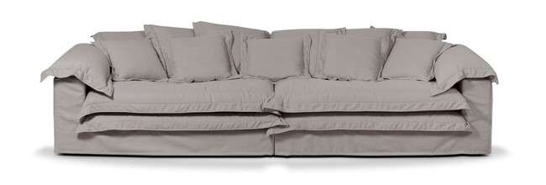
Produto | C | P | A
POLO 1B 1,30 | 1.30 | 1.10 | 0.85
POLO 1B 1,50 | 1.50 | 1.10 | 0.85
POLO 2B 2,60 | 2.60 | 1.10 | 0.85
POLO 2B 2,80 | 2.80 | 1.10 | 0.85
POLO 2B 3,00 | 3.00 | 1.10 | 0.85
POLO PUFF 1,00X1,00 | 1.00 | 1.00 | 0.52

SELENE
...
Produto | C | P | A
SELENE 1B 1,37 1AS | 1.37 | 1.05 | 0.79
SELENE 1B 1,47 1AS | 1.47 | 1.05 | 0.79
SELENE 1B 1,57 1AS | 1.57 | 1.05 | 0.79
SELENE 2B 2,54 1AS | 2.54 | 1.05 | 0.79
SELENE 2B 2,74 1AS | 2.74 | 1.05 | 0.79
SELENE 2B 2,94 1AS | 2.94 | 1.05 | 0.79
SELENE 2B 3,14 1AS | 3.14 | 1.05 | 0.79
SELENE PUFF MEIO 0,83 | 0.83 | 1.05 | 0.41

SHEEN - base em aço carbono revestida com lamina natural
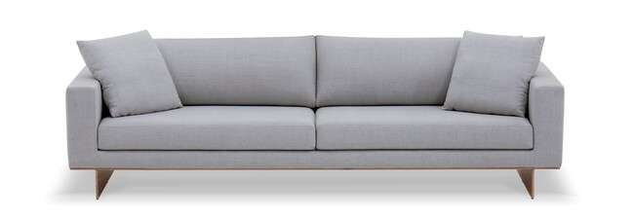
Produto | C | P | A
SHEEN 2B 1,80 2AS | 1.80 | 0.95 | 0.82
SHEEN 2B 2,00 2AS | 2.00 | 0.95 | 0.82
SHEEN 2B 2,20 2AS | 2.20 | 0.95 | 0.82
SHEEN 2B 2,40 2AS | 2.40 | 0.95 | 0.82
SHEEN 2B 2,60 2AS | 2.60 | 0.95 | 0.82
...
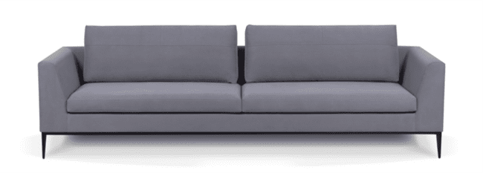
...
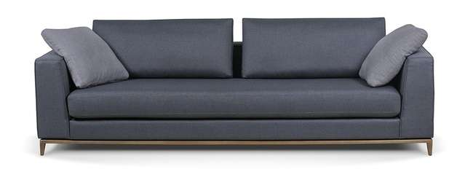
...
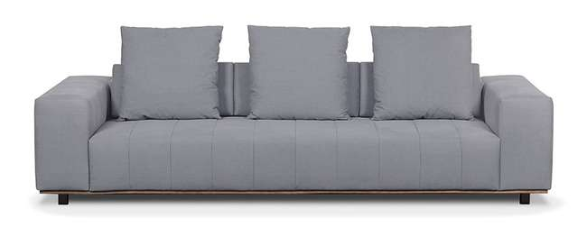
...
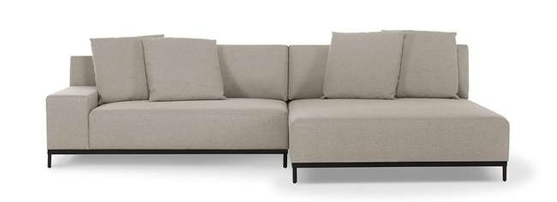
...

PIU POLTRONAS, CHAISES E PUFFS
TABELA DE PRODUTOS PIU MOBILE

VIGENCIA DESTA TABELA 2024 / 2025

ALESSIA - base em aço carbono com pintura
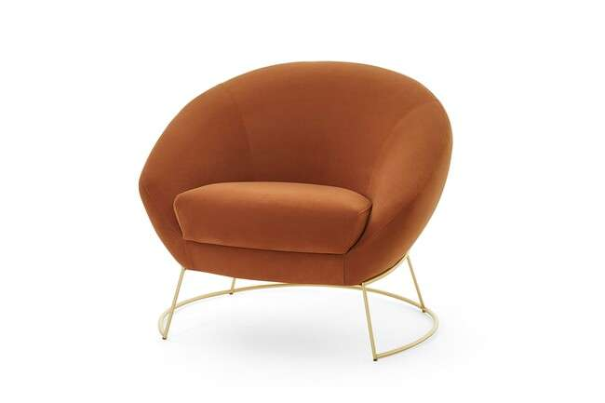
Produto | C | P | A
ALESSIA POL 0,85X0,77 | 0.85 | 0.77 | 0.73

AREZZO - base em mdf laminado
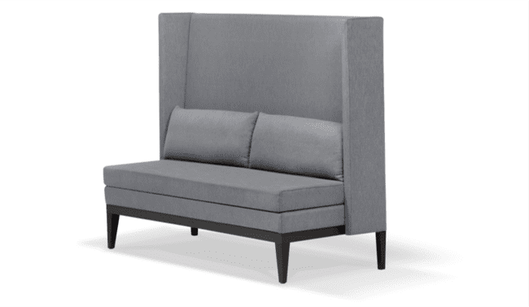
Produto | C | P | A
AREZZO BANCO 1,60 | 1.60 | 0.65 | 1.25
AREZZO BANCO 2,00 | 2.00 | 0.65 | 1.25

BAR PUFF - fixo
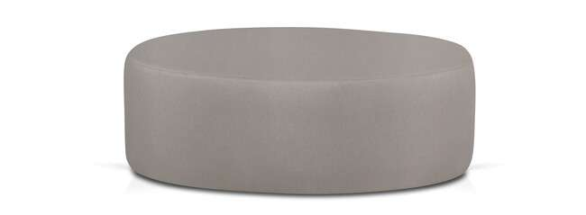
Produto | C | P | A
BAR PUFF 0,60X0,60 | 0.60 | 0.60 | 0.30
BAR PUFF 0,80X0,80 | 0.80 | 0.80 | 0.30
BAR PUFF 1,00X1,00 | 1.00 | 1.00 | 0.30

BETA - CHAISE fixa E POLTRONA giratória

Produto | C | P | A
BETA CH 1,55X1,40 | 1.55 | 1.40 | 0.85
BETA CH 1,85X1,70 | 1.85 | 1.70 | 0.85
BETA POL 1,25X1,10 - giratória | 1.25 | 1.10 | 0.85

CIBELE
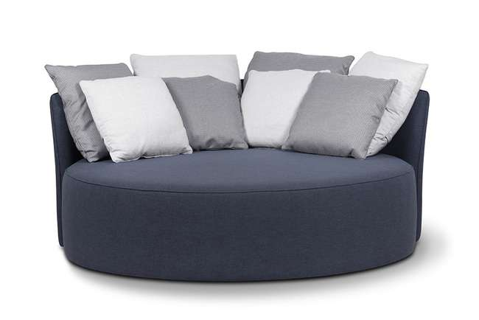
Produto | C | P | A
CIBELE CHAISE 1,80X1,80 | 1.80 | 1.80 | 0.00

COLISEU
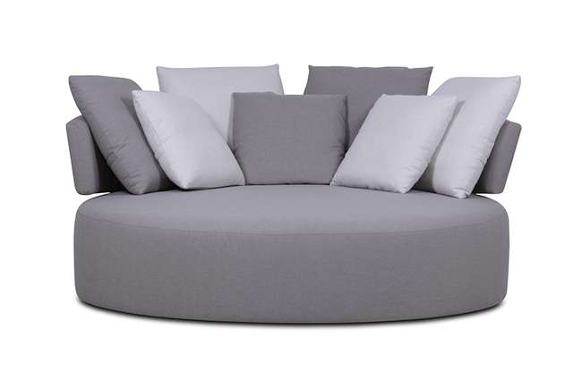
Produto | C | P | A
COLISEU CH 1,92X1,92 | 1.92 | 1.92 | 0.92

DALVA - giratória
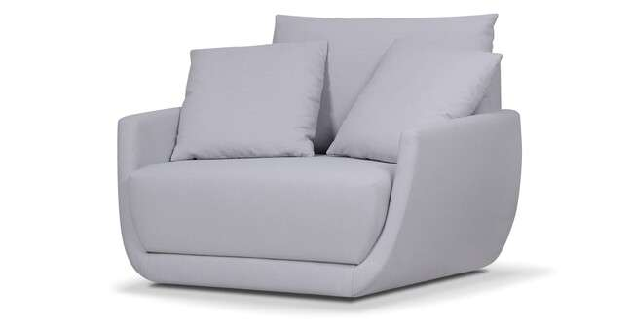
Produto | C | P | A
DALVA POL 1,20X1,00 | 1.20 | 1.00 | 0.85
DALVA PUFF 1,00X0,50 | 1.00 | 0.50 | 0.44

DIELLE
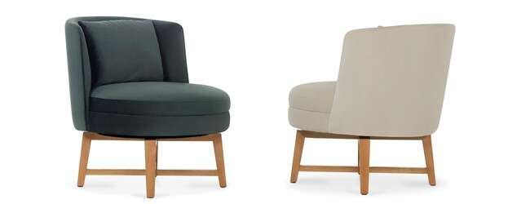
Produto | C | P | A
DIELLE POL 0,67X0,75 | 0.67 | 0.75 | 0.77
DIELLE POL 0,67X0,75 (GIRATORIA) | 0.67 | 0.75 | 0.77
DIELLE PUFF 0,65X0,63 | 0.65 | 0.63 | 0.44
DIELLE PUFF 0,65X0,63 (GIRATORIA) | 0.65 | 0.63 | 0.44

DIONÍSIO
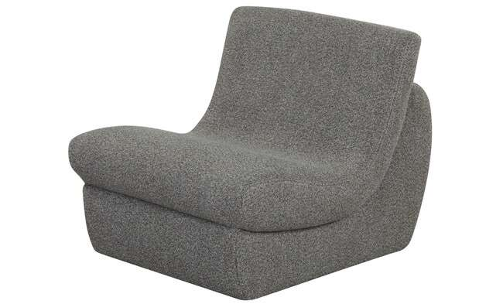 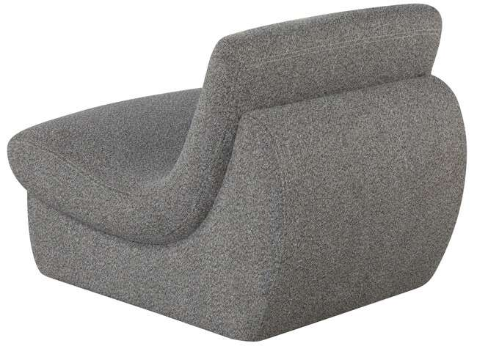 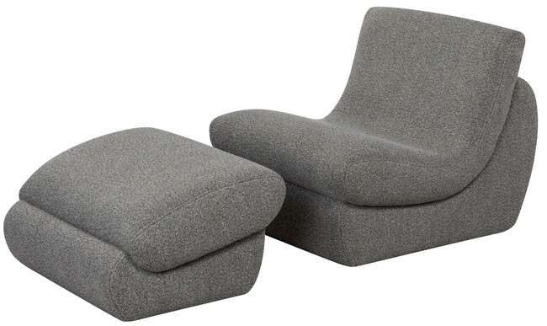

DIONISIO POL 0,75X0,92 | 0.75 | 0.92 | 0.72
DIONISIO PUFF 0,75X0,62 | 0.75 | 0.62 | 0.42

ÉOLO
Produto | C | P | A
EOLO POL 0,93X0,89 (GIRATORIA) | 0.93 | 0.89 | 0.7
EOLO PUFF 0,93X0,50 | 0.93 | 0.5 | 0.41
EOLO MESA LATERAL (ACESSÓRIO)

FLERS - giratória - base em aço carbono com pintura
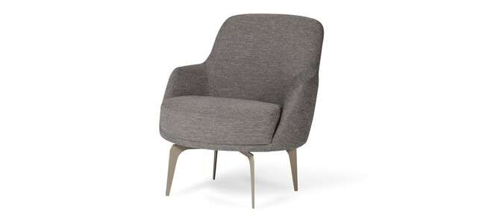
Produto | C | P | A
FLERS POL 0,73X0,85 | 0.73 | 0.85 | 0.83

HEBE - giratória
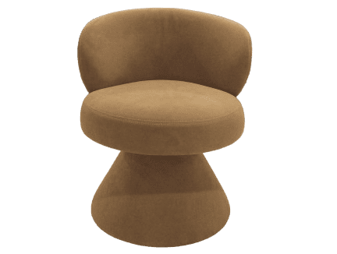
Produto | C | P | A
HEBE POL 0,68X0,68 | 0.68 | 0.68 | 0.79

HERA

Produto | C | P | A
HERA POL 0,70X0,82 | 0.70 | 0.82 | 0.75
HERA POL 0,70X0,82 (LAMINADO) | 0.70 | 0.82 | 0.75

HERMES

Produto | C | P | A
HERMES POL 0,75X0,96 | 0.75 | 0.96 | 0.80
HERMES PUFF 0,75X0,53 | 0.75 | 0.53 | 0.45

HILMA - giratória
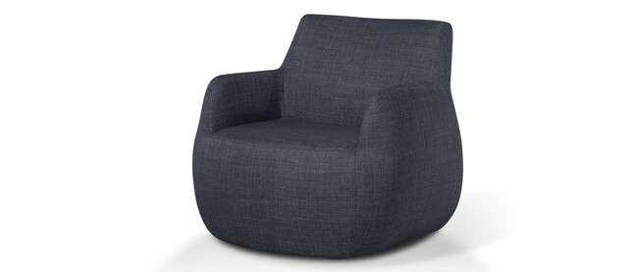
Produto | C | P | A
HILMA POL 0,90X0,90 | 0.90 | 0.90 | 0.84

MAELLE - giratória
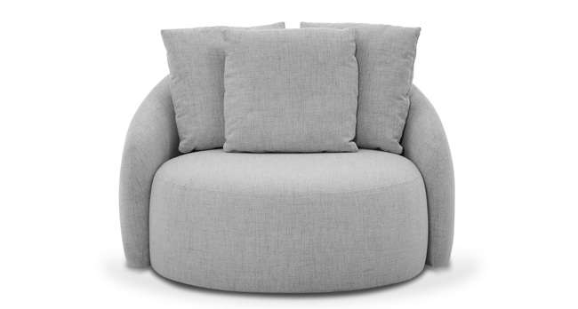
Produto | C | P | A
MAELLE POL 1,15X1,06 | 1.15 | 1.06 | 0.86

NIRO - giratória
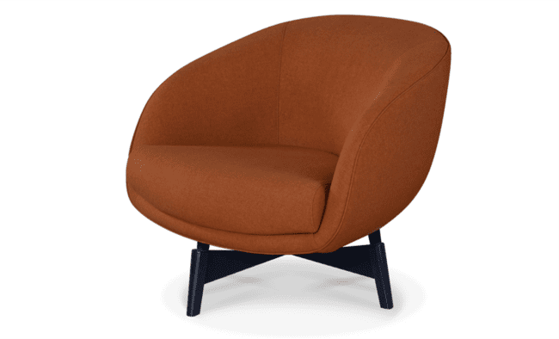
Produto | C | P | A
NIRO POL 0,88X0,88 (GIRATORIA) | 0.88 | 0.88 | 0.75
NIRO POL 0,88X0,88 (GIRATORIA) LAMINADO | 0.88 | 0.88 | 0.75

NOAH - giratória
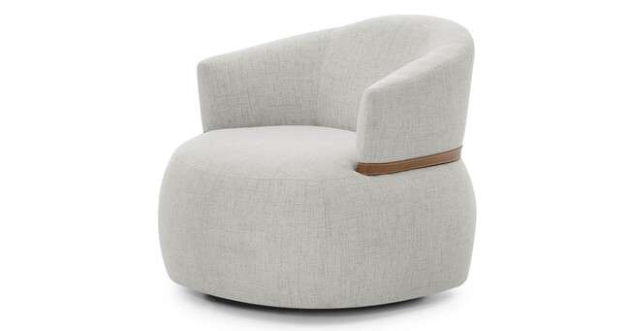
Produto | C | P | A
NOAH POL 0,84X0,84 | 0.84 | 0.84 | 0.74

NOZES PUFF - COM RIDIZIO
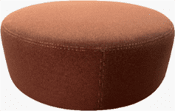
Produto | C | P | A
NOZES PUFF 0,60X0,60 | 0.60 | 0.60 | 0.30
NOZES PUFF 0,80X0,80 | 0.80 | 0.80 | 0.30
NOZES PUFF 1,00X1,00 | 1.00 | 1.00 | 0.30

RÊ
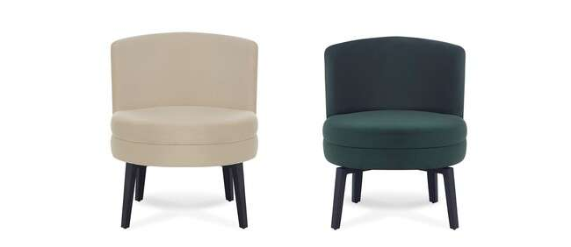
Produto | C | P | A
RE POL 0,66X0,66 (FIXA) | 0.66 | 0.66 | 0.78
RE POL 0,66X0,66 (GIRATORIA) | 0.66 | 0.66 | 0.78

SEQUOIA - giratória
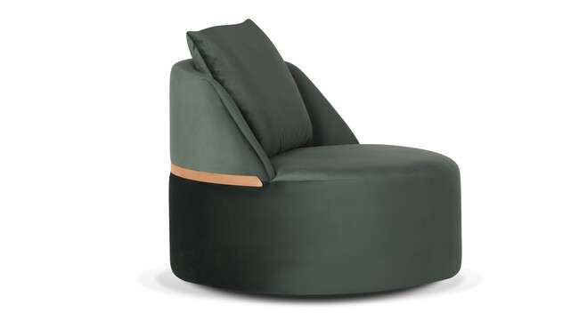
Produto | C | P | A
SEQUOIA POL 0,90X0,90 | 0.90 | 0.90 | 0.80

TAZZA - giratória
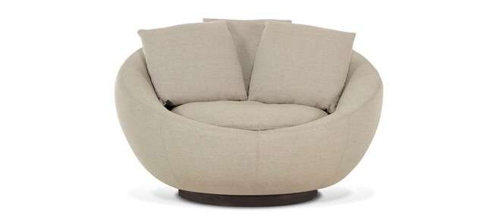
Produto | C | P | A
TAZZA POL 1,25 | 1.25 | 1.10 | 0.85

TULIPA - BASE GIRATORIA AÇO CARBONO E PINTURA OU BASE FIXA MDF COM LAMINA NATURAL
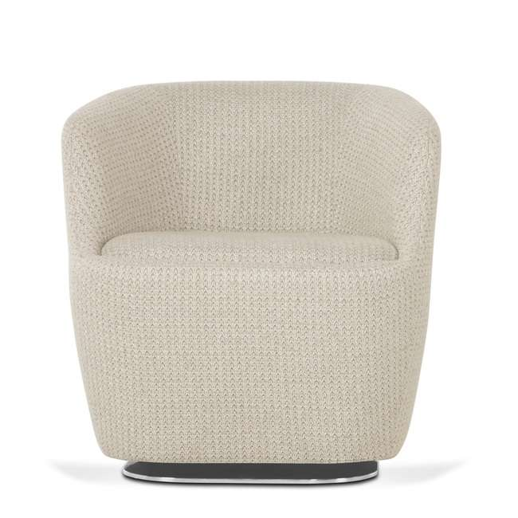
Produto | C | P | A
TULIPA POL 0,70X0,70 (FIXA) | 0.70 | 0.70 | 0.70
TULIPA POL 0,70X0,70 (GIRATORIA) | 0.70 | 0.70 | 0.70

TULIPA LARGE - BASE GIRATORIA AÇO CARBONO E PINTURA OU BASE FIXA MDF COM LAMINA NATURAL
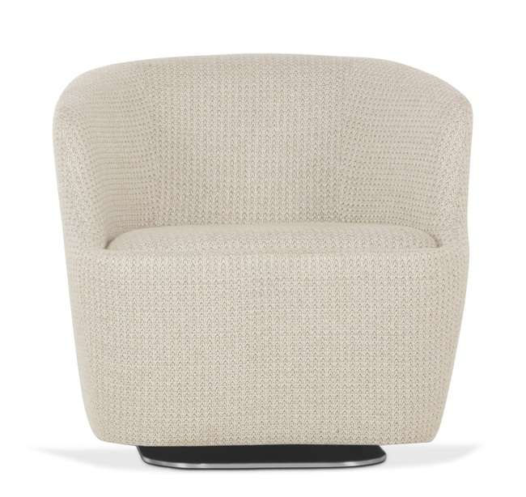
Produto | C | P | A
TULIPA LARGE POL 0,80X0,80 (FIXA) | 0.80 | 0.80 | 0.77
TULIPA LARGE POL 0,80X0,80 (GIRATORIA) | 0.80 | 0.80 | 0.77

PIU - DESIGNERS
...
VIGENCIA DESTA TABELA 2024 / 2025

ABA - LUAN DELSAVIO
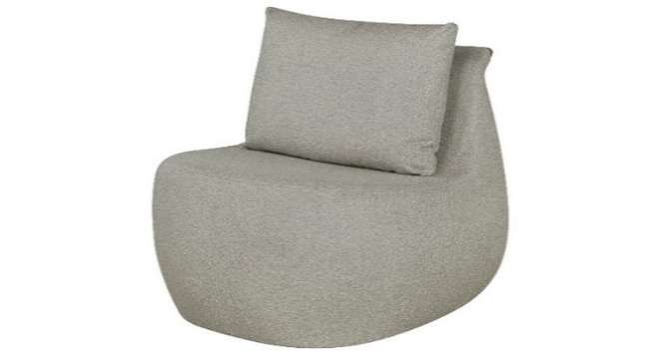 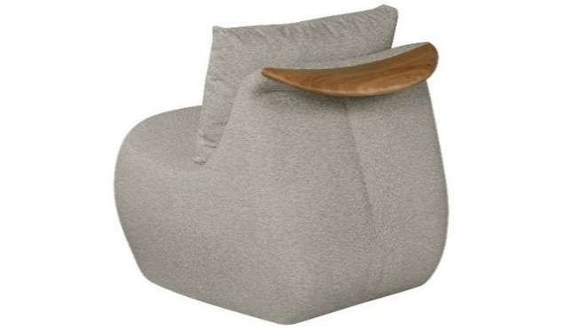 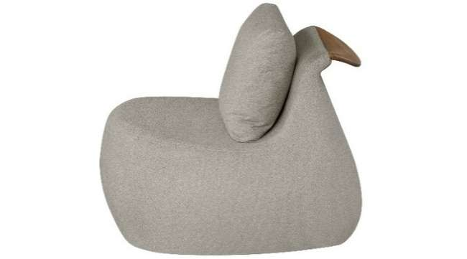
Produto |  | C | P | A
ABA POL 0,80X0,90 |  | 0.80 | 0.90 | 0.76
ABA POL 0,80X0,90 GIRATORIA |  | 0.80 | 0.90 | 0.76

ABBY - LUAN DELSAVIO

Produto |  | C | P | A
ABBY 2B 2,00 |  | 2.00 | 1.00 | 0.82
ABBY 2B 2,20 |  | 2.20 | 1.00 | 0.82
ABBY 2B 2,40 |  | 2.40 | 1.00 | 0.82
ABBY 2B 2,60 |  | 2.60 | 1.00 | 0.82
ABBY 2B 2,80 |  | 2.80 | 1.00 | 0.82
ABBY 2B 3,00 |  | 3.00 | 1.00 | 0.82

ABBY CAMA - LUAN DELSAVIO - Acessório em aço carbono com pintura

Produto |  | C | P | A
ABBY CAMA 1ACES 1,18X2,28 (COLCHAO 0,88X1,88) |  | 1.18 | 2.28 | 0.84
ABBY CAMA 1ACES 1,68X2,28 (COLCHAO 1,38X1,88) |  | 1.68 | 2.28 | 0.84
ABBY CAMA 1ACES 1,88X2,38 (COLCHAO 1,58X1,98) |  | 1.88 | 2.38 | 0.84
ABBY CAMA 1ACES 2,08X2,38 (COLCHAO 1,78X1,98) |  | 2.08 | 2.38 | 0.84
ABBY CAMA 1ACES 2,23X2,43 (COLCHAO 1,93X2,03) |  | 2.23 | 2.43 | 0.84
ABBY CAMA 2ACES 1,26X2,28 (COLCHAO 0,88X1,88) |  | 1.26 | 2.28 | 0.84
ABBY CAMA 2ACES 1,76X2,28 (COLCHAO 1,38X1,88) |  | 1.76 | 2.28 | 0.84
ABBY CAMA 2ACES 1,96X2,38 (COLCHAO 1,58X1,98) |  | 1.96 | 2.38 | 0.84
ABBY CAMA 2ACES 2,16X2,38 (COLCHAO 1,78X1,98) |  | 2.16 | 2.38 | 0.84
ABBY CAMA 2ACES 2,31X2,43 (COLCHAO 1,93X2,03) |  | 2.31 | 2.43 | 0.84
ABBY CAMA S/ACES 1,10X2,28 (COLCHAO 0,88X1,88) |  | 1.10 | 2.28 | 0.84
ABBY CAMA S/ACES 1,60X2,28 (COLCHAO 1,38X1,88) |  | 1.60 | 2.28 | 0.84
ABBY CAMA S/ACES 1,80X2,38 (COLCHAO 1,58X1,98) |  | 1.80 | 2.38 | 0.84
ABBY CAMA S/ACES 2,00X2,38 (COLCHAO 1,78X1,98) |  | 2.00 | 2.38 | 0.84
ABBY CAMA S/ACES 2,15X2,43 (COLCHAO 1,93X2,03) |  | 2.15 | 2.43 | 0.84

ARCO - ADOLINI+SIMONINI - base em aço carbono com pintura

Produto |  | C | P | A
ARCO 2B 1,79 2AS |  | 1.79 | 1.00 | 0.85
ARCO 2B 1,99 2AS |  | 1.99 | 1.00 | 0.85
ARCO 2B 2,19 2AS |  | 2.19 | 1.00 | 0.85
ARCO 2B 2,39 2AS |  | 2.39 | 1.00 | 0.85
ARCO 2B 2,57 3AS |  | 2.57 | 1.00 | 0.85
ARCO 2B 2,87 3AS |  | 2.87 | 1.00 | 0.85
ARCO 2B 3,17 3AS |  | 3.17 | 1.00 | 0.85
ARCO POL 1,07 |  | 1.07 | 1.00 | 0.85

ARCO 'S' - ADOLINI+SIMONINI - base em aço carbono com pintura

Produto |  | C | P | A
ARCO 'S' 2B 1,79 2AS/2ENC |  | 1.79 | 1.00 | 0.85
ARCO 'S' 2B 1,99 2AS/2ENC |  | 1.99 | 1.00 | 0.85
ARCO 'S' 2B 2,19 2AS/2ENC |  | 2.19 | 1.00 | 0.85
ARCO 'S' 2B 2,39 2AS/2ENC |  | 2.39 | 1.00 | 0.85
ARCO 'S' 2B 2,57 3AS/3ENC |  | 2.57 | 1.00 | 0.85
ARCO 'S' 2B 2,87 3AS/3ENC |  | 2.86 | 1.00 | 0.85
ARCO 'S' 2B 3,17 3AS/3ENC |  | 3.17 | 1.00 | 0.85
ARCO 'S' POL 1,07X1,00 |  | 1.07 | 1.00 | 0.85
...
BOW SLIM - BRUNO FAUCZ - base em aço carbono com lâmina natural

Produto |  | C | P | A
BOW SLIM 1B 1,90 |  | 1.90 | 1.00 | 0.81
BOW SLIM CR 1,90 |  | 1.90 | 1.00 | 0.81
BOW SLIM CR 2,40 AV 50 |  | 2.40 | 1.00 | 0.81
BOW SLIM PUFF 1,00X1,00 |  | 1.00 | 1.00 | 0.43
BOW SLIM SB AV 2,40 |  | 2.40 | 1.00 | 0.81

CARCARÁ - DUP - Base em jequitibá e aço carbono com pintura
 
Produto |  | C | P | A
CARCARA POL 0,94X0,88 |  | 0.94 | 0.88 | 0.78
CARCARA PUFF 0,75X0,50 |  | 0.75 | 0.50 | 0.41

CLOV - LUAN DELSAVIO - base em aço carbono com pintura

Produto |  | C | P | A
CLOV POL 0,74X0,74 |  | 0.74 | 0.74 | 0.82

CORA - LUAN DELSAVIO - base em aço carbono com pintura e braços com recouro

Produto |  | C | P | A
CORA 2B 2,00 1AS |  | 2.00 | 0.97 | 0.90
CORA 2B 2,20 1AS |  | 2.20 | 0.97 | 0.90
CORA 2B 2,40 1AS |  | 2.40 | 0.97 | 0.90
CORA 2B 2,60 1AS |  | 2.60 | 0.97 | 0.90
CORA 2B 2,80 1AS |  | 2.80 | 0.97 | 0.90
CORA 2B 3,00 1AS |  | 3.00 | 0.97 | 0.90

DEO - LUAN DELSAVIO - base em mdf com lâmina natural
...
Produto |  | C | P | A
DEO PUFF 1,00X0,70 |  | 1.00 | 0.70 | 0.40
DEO PUFF 1,00X1,00 |  | 1.00 | 1.00 | 0.40
DEO PUFF 1,20X0,70 |  | 1.20 | 0.70 | 0.40
DEO PUFF 1,20X1,00 |  | 1.20 | 1.00 | 0.40
DEO PUFF 1,40X0,70 |  | 1.40 | 0.70 | 0.40
DEO PUFF 1,40X1,00 |  | 1.40 | 0.70 | 0.40
DEO PUFF 1,60X0,70 |  | 1.60 | 0.70 | 0.40
DEO PUFF 1,60X1,00 |  | 1.60 | 1.00 | 0.40

DEO LARGE - LUAN DELSAVIO - base em mdf com lâmina natural

Produto |  | C | P | A
DEO LARGE 2B 2,00 |  | 2.00 | 1.10 | 0.80
DEO LARGE 2B 2,20 |  | 2.20 | 1.10 | 0.80
DEO LARGE 2B 2,40 |  | 2.40 | 1.10 | 0.80
DEO LARGE 2B 2,60 |  | 2.60 | 1.10 | 0.80
DEO LARGE 2B 2,80 |  | 2.80 | 1.10 | 0.80
DEO LARGE 2B 3,00 |  | 3.00 | 1.10 | 0.80

ETTRO - LUAN DELSAVIO - estrutura em aço carbono com pintura e recouro (duas opções de acabamento para o braço)

Produto |  | C | P | A
ETTRO POL 0,87X0,90 |  | 0.87 | 0.90 | 0.74
ETTRO POL 0,87X0,90 (BR LAMINADO) |  | 0.87 | 0.90 | 0.74

EVIE - LUAN DELSAVIO - etrutura em aço carbono

Produto |  | C | P | A
EVIE POL 0,88X0,77 |  | 0.88 | 0.77 | 0.80

FENDA - BRUNO FAUCZ - base em aço carbono com pintura

Produto |  | C | P | A
FENDA 2B 1,70 |  | 2.00 | 0.85 | 0.82
FENDA 2B 1,90 |  | 1.90 | 0.85 | 0.82
FENDA 2B 2,10 |  | 2.10 | 0.85 | 0.82
FENDA 2B 2,30 |  | 2.30 | 0.85 | 0.82
FENDA 2B 2,50 |  | 2.50 | 0.85 | 0.82
FENDA 2B 2,70 |  | 2.70 | 0.85 | 0.82
FENDA 2B 2,90 |  | 2.90 | 0.85 | 0.82
FENDA POL 1,05X0,85 |  | 1.05 | 0.85 | 0.82
FENDA POL 1,25X0,85 |  | 1.25 | 0.85 | 0.82
FENDA POL 1,45X0,85 |  | 1.45 | 0.85 | 0.82

GAL - LUAN DELSAVIO - base em aço carbono com pintura e encosto com chapa em aço carbono laminada

Produto |  | C | P | A
GAL 2B 2,00 |  | 2.00 | 0.92 | 0.82
GAL 2B 2,20 |  | 2.20 | 0.92 | 0.82
GAL 2B 2,40 |  | 2.40 | 0.92 | 0.82
GAL 2B 2,60 |  | 2.60 | 0.92 | 0.82
GAL 2B 2,80 |  | 2.60 | 0.92 | 0.82
GAL 2B 3,00 |  | 3.00 | 0.92 | 0.82

GAP - BRUNO FAUCZ - base em aço carbono com lâmina natural
...
Produto |  | C | P | A
GAP 2B 2,80 |  | 2.80 | 1.00 | 0.82
GAP 2B 3,00 |  | 3.00 | 1.00 | 0.82
GAP 2B AV 60 2,60 |  | 2.60 | 1.00 | 0.82
GAP 2B AV 60 2,80 |  | 2.80 | 1.00 | 0.82
GAP 2B AV 60 3,00 |  | 3.00 | 1.00 | 0.82
GAP 2B AV 60 3,20 |  | 2.15 | 1.00 | 0.85
GAP 2B AV 60 3,40 |  | 3.40 | 1.00 | 0.82
GAP 2B AV 60 3,60 |  | 3.60 | 1.00 | 0.82

GARD - LUAN DELSAVIO - mesa em mdf laminado

Produto |  | C | P | A
GARD 1B 2,00 |  | 2.00 | 1.10 | 0.85
GARD 1B 2,20 |  | 2.20 | 1.10 | 0.85
GARD 1B AV 2,90 |  | 2.90 | 1.10 | 0.85
GARD 1B AV 3,10 |  | 3.10 | 1.10 | 0.85
GARD 1B AV 3,30 |  | 3.30 | 1.10 | 0.85
GARD CR AV 1,90 |  | 1.90 | 1.10 | 0.85
GARD CR AV 2,10 |  | 2.10 | 1.10 | 0.85
GARD MESA 1,02X1,02 |  | 1.02 | 1.02 | 0.30

HARA - LUAN DELSAVIO - pés em aço carbono com pintura

Produto |  | C | P | A
HARA 2B 2,00 |  | 2.00 | 0.98 | 0.90
HARA 2B 2,20 |  | 2.20 | 0.98 | 0.90
HARA 2B 2,40 |  | 2.40 | 0.98 | 0.90
HARA 2B 2,60 |  | 2.60 | 0.98 | 0.90
HARA 2B 2,80 |  | 2.80 | 0.98 | 0.90
HARA 2B 3,00 |  | 3.00 | 0.98 | 0.90

HUG - BRUNO FAUCZ

Produto |  | C | P | A
HUG POL 0,85X0,79 |  | 0.85 | 0.79 | 0.83

JOAQUINA - LUAN DELSAVIO - suporte no encosto em mdf laminado

Produto |  | C | P | A
JOAQUINA CH 2,00X1,50 |  | 2.00 | 1.50 | 0.82
JOAQUINA SB 0,90 1AS |  | 0.90 | 1.10 | 0.82
JOAQUINA SB 1,00 1AS |  | 1.00 | 1.10 | 0.82
JOAQUINA SB 1,10 1AS |  | 1.10 | 1.10 | 0.82
JOAQUINA SB 1,20 1AS |  | 1.20 | 1.10 | 0.82
JOAQUINA SB 1,30 1AS |  | 1.30 | 1.10 | 0.82

KAZZ - LUAN DELSAVIO - estrutura em aço carbono com pintura e recouro

Produto |  | C | P | A
KAZZ POL 0,85X0,88 |  | 0.85 | 0.85 | 0.75
KAZZ PUFF 0,72X0,52 |  | 0.72 | 0.52 | 0.44

LAY - LUAN DELSAVIO - base em aço carbono com chapa laminada

Produto |  | C | P | A
LAY 1B 2,00 |  | 2.00 | 1.01 | 0.90
LAY 1B 2,20 |  | 2.20 | 1.01 | 0.90
LAY 1B 2,40 |  | 2.40 | 1.01 | 0.90
...
LEZZ - LUAN DELSAVIO

Produto |  | C | P | A
LEEZ 1B 2,07X1,85 1AS |  | 2.07 | 1.85 | 0.94
LEEZ 1B 2,67X1,85 1AS |  | 2.67 | 1.85 | 0.94
LEEZ CH 2,05X1,85 1AS |  | 2.05 | 1.85 | 0.94
ACESSORIO LEEZ TAMPO LAMINADO |  | 4,922
ACESSORIO LEEZ TAMPO MARMORE |  | 11,396
LINA - LUAN DELSAVIO

Produto |  | C | P | A
LINA RECAMIER 1,90X0,98 |  | 1.90 | 0.98 | 0.78

LO - LUAN DELSAVIO

Produto |  | C | P | A
LO POL 0,96X0,94 (GIRATORIA) |  | 0.96 | 0.94 | 0.74
LO PUFF 0,90X0,70 |  | 0.90 | 0.70 | 0.43

LORA - LUAN DELSAVIO

Produto |  | C | P | A
LORA POL 0,98X1,15 |  | 0.98 | 1.15 | 0.73

LOREH - LUAN DELSAVIO - Braços com pintura, encosto em aço carbono com lâmina natural

Produto |  | C | P | A
LOREH POL 0,80X0,88 |  | 0.80 | 0.88 | 0.83

MABÔ - DUP - estrurua em aço carbono com parte laminada e parte com pintura
  
Produto |  | C | P | A
MABO POL 0,80X0,88 |  | 0.80 | 0.88 | 0.77

MELIA - LUAN DELSAVIO - base em aço carbono com pinture e encosto com chapa em aço com lâmina natural

Produto |  | C | P | A
MELIA 2B 2,00 |  | 2.00 | 1.00 | 0.83
MELIA 2B 2,20 |  | 2.20 | 1.00 | 0.83
MELIA 2B 2,40 |  | 2.40 | 1.00 | 0.83
MELIA 2B 2,60 |  | 2.60 | 1.00 | 0.83
MELIA 2B 2,80 |  | 2.80 | 1.00 | 0.83
MELIA 2B 3,00 |  | 3.00 | 1.00 | 0.83
MELIA POL 1,10X1,00 |  | 1.10 | 1.00 | 0.83

MESC - LUAN DELSAVIO - basee em mdf laminado
...
Produto |  | C | P | A
MESC SB 2,00X1,00 1AS |  | 2.00 | 1.00 | 0.90
MESC SB 2,50X1,00 1AS |  | 2.50 | 1.00 | 0.90
MESC SB AP 1,50X1,33 1AS |  | 1.50 | 1.33 | 0.90
MESC SB AP 2,00X1,33 1AS |  | 2.00 | 1.33 | 0.90
MESC SB AP 2,50X1,33 1AS |  | 2.50 | 1.33 | 0.90
MESC SB AV 1,90X1,00 1AS |  | 1.90 | 1.00 | 0.90
MESC SB AV 2,40X1,00 1AS |  | 2.40 | 1.00 | 0.90
MESC SB AV 2,90X1,00 1AS |  | 2.90 | 1.00 | 0.90

NARA - LUAN DELSAVIO

Produto |  | C | P | A
NARA 2B 2,30X0,92 2AS/2ENC/2DEC |  | 2.30 | 0.92 | 0.89
NARA 2B 2,50X0,92 2AS/2ENC/2DEC |  | 2.50 | 0.92 | 0.89
NARA 2B 2,70X0,92 2AS/2ENC/2DEC |  | 2.70 | 0.92 | 0.89
NARA 2B 2,90X0,92 2AS/2ENC/2DEC |  | 2.90 | 0.92 | 0.89
NARA 2B 3,10X0,92 2AS/2ENC/2DEC |  | 3.10 | 0.92 | 0.89

OLY - LUAN DELSAVIO - apoio em aço carbono com pintura

Produto |  | C | P | A
OLY PUFF 0,50X0,50 |  | 0.50 | 0.50 | 0.50
OLY PUFF 0,60X0,60 |  | 0.60 | 0.60 | 0.57

ORIGAMI - BRUNO FAUCZ - estrutura em aço carbono revestida em couro natual

Produto |  | C | P | A
ORIGAMI POL 0,80X0,73 |  | 0.80 | 0.73 | 0.80

ROCCO - LUAN DELSAVIO - pés em aço carbono com pintura

Produto |  | C | P | A
ROCCO 2B 2,00 |  | 2.00 | 0.90 | 0.82
ROCCO 2B 2,20 |  | 2.20 | 0.90 | 0.82
ROCCO 2B 2,40 |  | 2.40 | 0.90 | 0.82
ROCCO 2B 2,60 |  | 2.60 | 0.90 | 0.82
ROCCO 2B 2,80 |  | 2.80 | 0.90 | 0.82
ROCCO 2B 3,00 |  | 3.00 | 0.90 | 0.82
ROCCO POL 1,20 |  | 1.20 | 0.90 | 0.82
ROCCO PUFF 1,00X0,70 |  | 1.00 | 0.70 | 0.43
ROCCO PUFF 1,00X1,00 |  | 1.00 | 1.00 | 0.43

SAPUCAIA CAMA - DUP
  
Produto |  | C | P | A
SAPUCAIA CAMA 0,98X2,22 (COLCHAO 0,88X1,88) |  | 0.98 | 2.22 | 0.78
SAPUCAIA CAMA 1,48X2,22 (COLCHAO 1,38X1,88) |  | 1.48 | 2.22 | 0.78
SAPUCAIA CAMA 1,68X2,32 (COLCHAO 1,58X1,98) |  | 1.68 | 2.32 | 0.78
SAPUCAIA CAMA 1,88X2,32 (COLCHAO 1,78X1,98) |  | 1.88 | 2.32 | 0.78
SAPUCAIA CAMA 2,03X2,37 (COLCHAO 1,93X2,03) |  | 2.03 | 2.37 | 0.78
 | MESA LATERAL SAPUCAIA | ACESSÓRIO OPCIONAL

SAPUCAIA - DUP

Produto |  | C | P | A
SAPUCAIA CH 0,90X1,57 |  | 0.90 | 1.57 | 0.78
SAPUCAIA CH 1,00X1,57 |  | 1.00 | 1.57 | 0.78
SAPUCAIA CH 1,10X1,57 |  | 1.10 | 1.57 | 0.78
SAPUCAIA PUFF 1,80X0,80 C/ ALMOFADA |  | 1.80 | 0.80 | 0.78
SAPUCAIA PUFF 2,00X0,80 C/ ALMOFADA |  | 2.00 | 0.80 | 0.78
SAPUCAIA PUFF 2,20X0,80 C/ ALMOFADA |  | 2.20 | 0.80 | 0.78
SAPUCAIA SB 1,80 1AS |  | 1.80 | 1.07 | 0.78
SAPUCAIA SB 2,00 1AS |  | 2.00 | 1.07 | 0.78
SAPUCAIA SB 2,20 1AS |  | 2.20 | 1.07 | 0.78
 | MESA LATERAL SAPUCAIA | ACESSÓRIO OPCIONAL

SINHÔ - DUP - base em jequitibá
  
Produto |  | C | P | A
SINHO POL 0,93X0,93 |  | 0.93 | 0.93 | 0.78
SINHO PUFF 0,80X0,82 |  | 0.80 | 0.82 | 0.42

SLITT - LUAN DELSAVIO - encosto em aço carbono laminado

Produto |  | C | P | A
SLITT POL 0,78X0,78 |  | 0.78 | 0.78 | 0.87

STEND - LUAN DELSAVIO

Produto |  | C | P | A
STEND 1B 1,08 |  | 1.08 | 1.15 | 0.85
STEND 1B 1,18 |  | 1.18 | 1.15 | 0.85
STEND 1B 1,28 |  | 1.28 | 1.15 | 0.85
STEND 1B 1,38 |  | 1.38 | 1.15 | 0.85
STEND 1B 1,48 |  | 1.48 | 1.15 | 0.85
STEND 1B 1,58 |  | 1.58 | 1.15 | 0.85
STEND SB 0,90 |  | 0.90 | 1.15 | 0.85
STEND SB 1,00 |  | 1.00 | 1.15 | 0.85
STEND SB 1,10 |  | 1.10 | 1.15 | 0.85
...
Produto |  | C | P | A
VINCE PUFF 1,30X0,70 |  | 1.30 | 0.70 | 0.44
VINCE PUFF 1,40X0,70 |  | 1.40 | 0.70 | 0.44
VINCE PUFF 1,50X0,70 |  | 1.50 | 0.70 | 0.44
VINCE SB 0,90 |  | 0.90 | 1.03 | 0.80
VINCE SB 1,00 |  | 1.00 | 1.03 | 0.80
VINCE SB 1,10 |  | 1.10 | 1.03 | 0.80
VINCE SB 1,20 |  | 1.20 | 1.03 | 0.80
VINCE SB 1,30 |  | 1.30 | 1.03 | 0.80

VYS - LUAN DELSAVIO

Produto |  | C | P | A
VYS CR 2,40 |  | 2.40 | 1.18 | 0.87
VYS CR 2,60 |  | 2.60 | 1.18 | 0.87
VYS CR 2,80 |  | 2.80 | 1.18 | 0.87
VYS CR 3,00 |  | 3.00 | 1.18 | 0.87

XIQUE-XIQUE - DUP - Pés em aço carbono laminado e base em mdf revestido em tecido ou laminado - mesa em mdf laminado

Produto |  | C | P | A
XIQUE-XIQUE PUFF 0,88X1,12 |  | 0.88 | 1.12 | 0.00
...
Produto |  | C | P | A
XODO BX CH 1,60X1,77 |  | 1.60 | 1.77 | 0.85
XODO BX SB 1,00 1AS |  | 1.00 | 1.08 | 0.85
XODO BX SB 1,10 1AS |  | 1.10 | 1.08 | 0.85
XODO BX SB 1,20 1AS |  | 1.20 | 1.08 | 0.85
XODO PUFF 0,70X1,50 |  | 0.70 | 1.50 | 0.40
XODO PUFF 1,00X0,70 C/ ALM ENC |  | 1.00 | 0.70 | 0.85
XODO PUFF 1,10X0,70 C/ ALM ENC |  | 1.10 | 0.70 | 0.85
XODO PUFF 1,20X0,70 C/ ALM ENC |  | 1.20 | 0.70 | 0.85

ZARAH - LUAN DELSAVIO - estrutura em aço carbono revestida com recouro e pés com pintura

Produto |  | C | P | A
ZARAH 2B 2,00 |  | 2.00 | 0.98 | 0.85
ZARAH 2B 2,20 |  | 2.20 | 0.98 | 0.85
ZARAH 2B 2,40 |  | 2.40 | 0.98 | 0.85
ZARAH 2B 2,60 |  | 2.60 | 0.98 | 0.85
ZARAH 2B 2,80 |  | 2.80 | 0.98 | 0.85
ZARAH 2B 3,00 |  | 3.00 | 0.98 | 0.85
ZARAH POL 1,10 |  | 1.10 | 0.98 | 0.85

ZEPHYR - LUAN DELSAVIO - pés em aço carbono laminado
...

